Sheet1
序号 | 准考证号 | 课程代码 | 课程名称 | 考生姓名 | 指导老师 | 指导方式 | 指导群
1 | 078418100024 | 21046 | 工商企业管理本科毕业论文(实) | 周正伟 | 潘可文 | QQ群 验证信息: 姓名+身份证后六位、手机号 进群修改备注为真实姓名 | 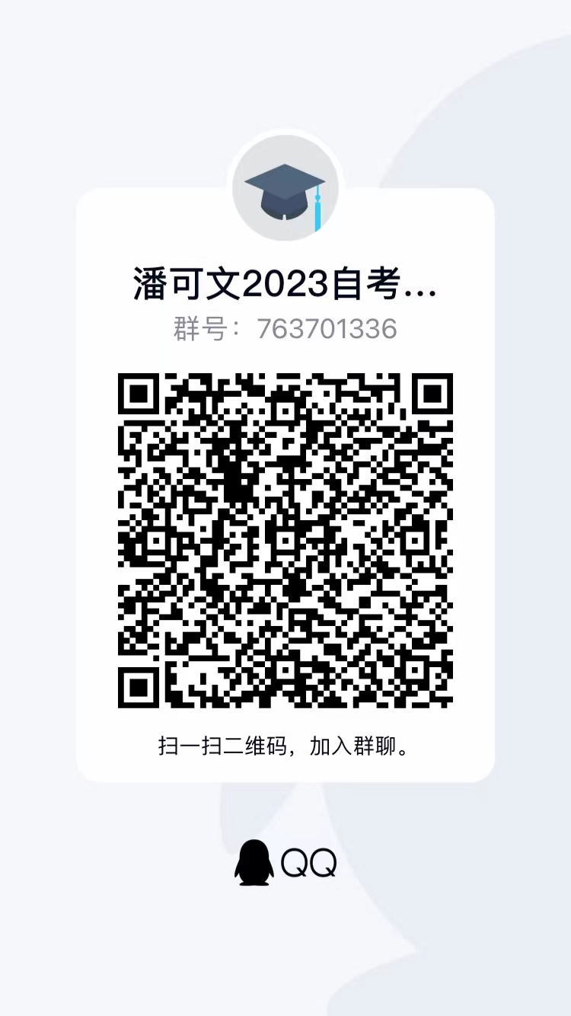
2 | 020120202051 | 21046 | 工商企业管理本科毕业论文(实) | 郑家辉 | 潘可文
3 | 018023113881 | 21046 | 工商企业管理本科毕业论文(实) | 胡伟洋 | 潘可文
4 | 060121100593 | 21046 | 工商企业管理本科毕业论文(实) | 吴祯山 | 潘可文
5 | 032723100389 | 21046 | 工商企业管理本科毕业论文(实) | 吴丽影 | 潘可文
6 | 030322100773 | 21046 | 工商企业管理本科毕业论文(实) | 刘莎 | 潘可文
7 | 010107135660 | 21046 | 工商企业管理本科毕业论文(实) | 吕娜 | 潘可文
8 | 018123106551 | 21046 | 工商企业管理本科毕业论文(实) | 雷果 | 潘可文
9 | 020122110478 | 21046 | 工商企业管理本科毕业论文(实) | 王逸杰 | 潘可文
10 | 018121111727 | 21046 | 工商企业管理本科毕业论文(实) | 王安娜 | 潘可文
11 | 020122110763 | 21046 | 工商企业管理本科毕业论文(实) | 张锡群 | 潘可文
12 | 018023201864 | 21046 | 工商企业管理本科毕业论文(实) | 沈家睿 | 潘可文
13 | 018423204300 | 21046 | 工商企业管理本科毕业论文(实) | 吴颖颖 | 潘可文
14 | 020122201881 | 21046 | 工商企业管理本科毕业论文(实) | 黄秀丽 | 潘可文
15 | 010123104631 | 21046 | 工商企业管理本科毕业论文(实) | 付佳平 | 潘可文
16 | 108123100813 | 21046 | 工商企业管理本科毕业论文(实) | 王莉莉 | 潘可文
17 | 020121208950 | 21046 | 工商企业管理本科毕业论文(实) | 林垟垟 | 潘可文
18 | 020122110224 | 21046 | 工商企业管理本科毕业论文(实) | 陈丹 | 潘可文
19 | 010122103561 | 21046 | 工商企业管理本科毕业论文(实) | 赵翠霞 | 潘可文
20 | 020122110399 | 21046 | 工商企业管理本科毕业论文(实) | 豆春艳 | 潘可文
21 | 020122200939 | 21046 | 工商企业管理本科毕业论文(实) | 杨一豪 | 潘可文
22 | 018123107900 | 21046 | 工商企业管理本科毕业论文(实) | 周方存 | 潘可文
23 | 020123106945 | 21046 | 工商企业管理本科毕业论文(实) | 葛力玮 | 潘可文
24 | 020123107024 | 21046 | 工商企业管理本科毕业论文(实) | 孙温阳 | 潘可文
25 | 020123107182 | 21046 | 工商企业管理本科毕业论文(实) | 周圣洁 | 潘可文
26 | 020123106933 | 21046 | 工商企业管理本科毕业论文(实) | 程健 | 潘可文
27 | 018123106160 | 21046 | 工商企业管理本科毕业论文(实) | 沈亚倩 | 潘可文
28 | 020123107148 | 21046 | 工商企业管理本科毕业论文(实) | 赵丽琼 | 潘可文
29 | 020121110963 | 21046 | 工商企业管理本科毕业论文(实) | 王陈聪 | 潘可文
30 | 020122110803 | 21046 | 工商企业管理本科毕业论文(实) | 郑丹丹 | 潘可文
31 | 020122110806 | 21046 | 工商企业管理本科毕业论文(实) | 郑佩佩 | 潘可文
32 | 020122201156 | 21046 | 工商企业管理本科毕业论文(实) | 郑妍琦 | 潘可文
33 | 020122200832 | 21046 | 工商企业管理本科毕业论文(实) | 余一炜 | 潘可文
34 | 020123106883 | 21046 | 工商企业管理本科毕业论文(实) | 卜明明 | 潘可文
35 | 020123106992 | 21046 | 工商企业管理本科毕业论文(实) | 刘情宝 | 潘可文
36 | 020123107060 | 21046 | 工商企业管理本科毕业论文(实) | 吴利芬 | 吴丽霞 | QQ群 验证信息: 姓名+身份证后六位、手机号 进群修改备注为真实姓名 | 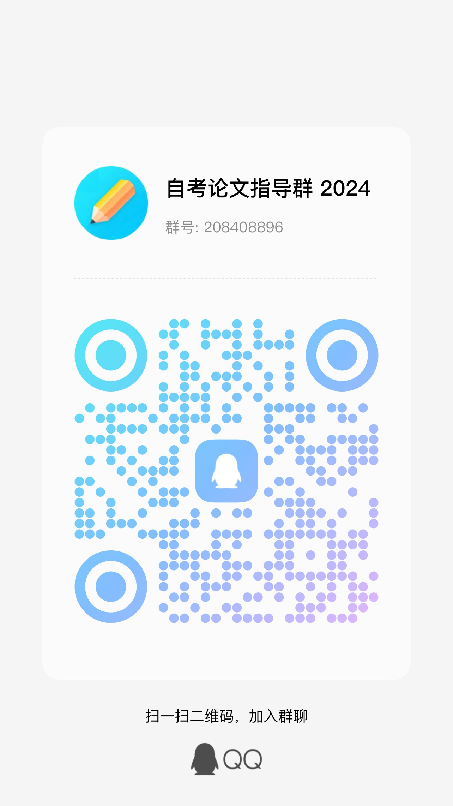
37 | 100220102003 | 21046 | 工商企业管理本科毕业论文(实) | 王蕉 | 吴丽霞
38 | 100221101775 | 21046 | 工商企业管理本科毕业论文(实) | 韩彩云 | 吴丽霞
39 | 070123100986 | 21046 | 工商企业管理本科毕业论文(实) | 徐子茹 | 吴丽霞
40 | 110123100144 | 21046 | 工商企业管理本科毕业论文(实) | 吴俊翔 | 吴丽霞
41 | 110123100112 | 21046 | 工商企业管理本科毕业论文(实) | 刘舒云 | 吴丽霞
42 | 070123100962 | 21046 | 工商企业管理本科毕业论文(实) | 饶昊 | 吴丽霞
43 | 110123100130 | 21046 | 工商企业管理本科毕业论文(实) | 楼剑 | 吴丽霞
44 | 070123100924 | 21046 | 工商企业管理本科毕业论文(实) | 陈一萍 | 吴丽霞
45 | 070123100925 | 21046 | 工商企业管理本科毕业论文(实) | 吕华慧 | 吴丽霞
46 | 010123104608 | 21046 | 工商企业管理本科毕业论文(实) | 龙英第 | 吴丽霞
47 | 110123100156 | 21046 | 工商企业管理本科毕业论文(实) | 陈思彤 | 吴丽霞
48 | 110123100173 | 21046 | 工商企业管理本科毕业论文(实) | 刘超群 | 吴丽霞
49 | 070123100923 | 21046 | 工商企业管理本科毕业论文(实) | 文振华 | 吴丽霞
50 | 070123100922 | 21046 | 工商企业管理本科毕业论文(实) | 赵欣悦 | 吴丽霞
51 | 018423208528 | 21046 | 工商企业管理本科毕业论文(实) | 羊洋 | 吴丽霞
52 | 070123100971 | 21046 | 工商企业管理本科毕业论文(实) | 赵子强 | 吴丽霞
53 | 020123105194 | 21046 | 工商企业管理本科毕业论文(实) | 代廷龙 | 吴丽霞
54 | 110123100118 | 21046 | 工商企业管理本科毕业论文(实) | 叶俊杰 | 吴丽霞
55 | 110123100142 | 21046 | 工商企业管理本科毕业论文(实) | 陈健慧 | 吴丽霞
56 | 110123100164 | 21046 | 工商企业管理本科毕业论文(实) | 温蕊华 | 吴丽霞
57 | 110123100141 | 21046 | 工商企业管理本科毕业论文(实) | 刘静 | 吴丽霞
58 | 020104102929 | 21046 | 工商企业管理本科毕业论文(实) | 傅林芳 | 吴丽霞
59 | 018023109659 | 21046 | 工商企业管理本科毕业论文(实) | 陈武鹏 | 吴丽霞
60 | 010120109151 | 21046 | 工商企业管理本科毕业论文(实) | 侯江玉 | 吴丽霞
61 | 010119208621 | 21046 | 工商企业管理本科毕业论文(实) | 宋正宇 | 吴丽霞
62 | 010121208572 | 21046 | 工商企业管理本科毕业论文(实) | 刘德宪 | 吴丽霞
63 | 010122107022 | 21046 | 工商企业管理本科毕业论文(实) | 鲍腾辉 | 吴丽霞
64 | 010121112486 | 21046 | 工商企业管理本科毕业论文(实) | 马亚龙 | 吴丽霞
65 | 010123104936 | 21046 | 工商企业管理本科毕业论文(实) | 刘芳 | 吴丽霞
66 | 010121203130 | 21046 | 工商企业管理本科毕业论文(实) | 李娜 | 吴丽霞
67 | 010118101201 | 21046 | 工商企业管理本科毕业论文(实) | 黄芬 | 吴丽霞
68 | 010122110008 | 21046 | 工商企业管理本科毕业论文(实) | 许丽婷 | 吴丽霞
69 | 010123112835 | 21046 | 工商企业管理本科毕业论文(实) | 蔡佳琳 | 吴丽霞
70 | 018023112497 | 21046 | 工商企业管理本科毕业论文(实) | 杨立花 | 吴丽霞
71 | 028321206878 | 21046 | 工商企业管理本科毕业论文(实) | 张玲慧 | 许翀寰 | QQ群 验证信息: 姓名+身份证后六位、手机号 进群修改备注为真实姓名 | 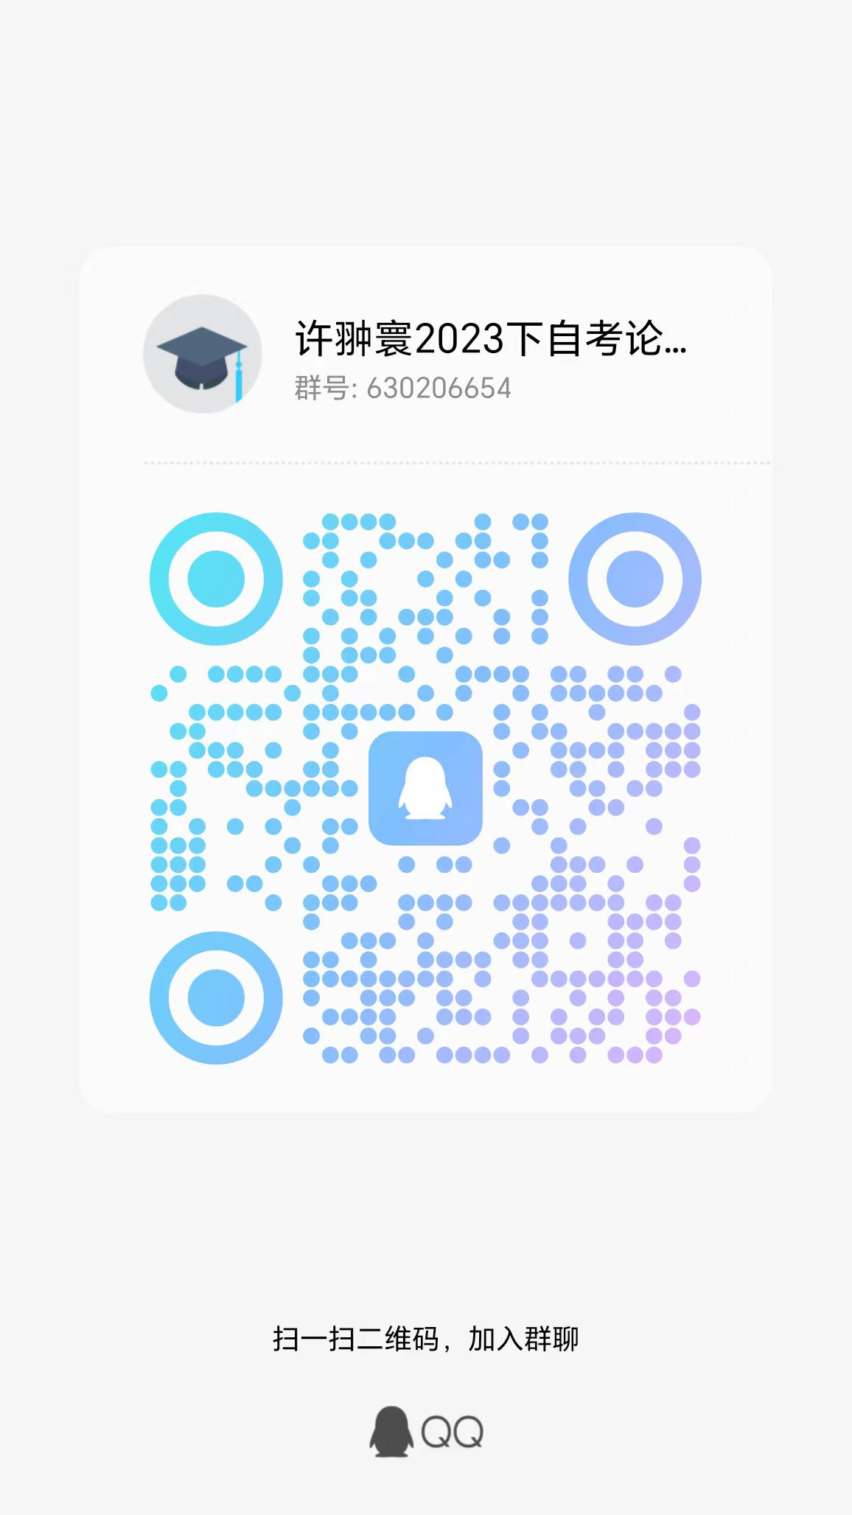
72 | 020122203545 | 21046 | 工商企业管理本科毕业论文(实) | 杨锴远 | 许翀寰
73 | 010120205602 | 21046 | 工商企业管理本科毕业论文(实) | 尹淑杰 | 许翀寰
74 | 010121105859 | 21046 | 工商企业管理本科毕业论文(实) | 朱妍捷 | 许翀寰
75 | 062422200115 | 21046 | 工商企业管理本科毕业论文(实) | 吕益鸿 | 许翀寰
76 | 010122200423 | 21046 | 工商企业管理本科毕业论文(实) | 刘京鑫 | 许翀寰
77 | 010122200426 | 21046 | 工商企业管理本科毕业论文(实) | 娄景杰 | 许翀寰
78 | 010122200428 | 21046 | 工商企业管理本科毕业论文(实) | 陆烨 | 许翀寰
79 | 010122200429 | 21046 | 工商企业管理本科毕业论文(实) | 吕逸民 | 许翀寰
80 | 010122200432 | 21046 | 工商企业管理本科毕业论文(实) | 潘柳羽 | 许翀寰
81 | 010122200435 | 21046 | 工商企业管理本科毕业论文(实) | 沈颖超 | 许翀寰
82 | 010122200436 | 21046 | 工商企业管理本科毕业论文(实) | 石银霜 | 许翀寰
83 | 010122200437 | 21046 | 工商企业管理本科毕业论文(实) | 滕悦 | 许翀寰
84 | 010122200441 | 21046 | 工商企业管理本科毕业论文(实) | 汪昱 | 许翀寰
85 | 010122200448 | 21046 | 工商企业管理本科毕业论文(实) | 王政烨 | 许翀寰
86 | 010122200449 | 21046 | 工商企业管理本科毕业论文(实) | 吴家隆 | 许翀寰
87 | 010122200462 | 21046 | 工商企业管理本科毕业论文(实) | 周含硕 | 许翀寰
88 | 010122200464 | 21046 | 工商企业管理本科毕业论文(实) | 周子轩 | 许翀寰
89 | 010122200520 | 21046 | 工商企业管理本科毕业论文(实) | 余睿 | 许翀寰
90 | 010122200401 | 21046 | 工商企业管理本科毕业论文(实) | 边锞 | 许翀寰
91 | 010122200402 | 21046 | 工商企业管理本科毕业论文(实) | 曾浩乘 | 许翀寰
92 | 010122200408 | 21046 | 工商企业管理本科毕业论文(实) | 陈楠 | 许翀寰
93 | 010122200411 | 21046 | 工商企业管理本科毕业论文(实) | 龚子恒 | 许翀寰
94 | 010122200416 | 21046 | 工商企业管理本科毕业论文(实) | 金安迪 | 许翀寰
95 | 010122200418 | 21046 | 工商企业管理本科毕业论文(实) | 来鑫豪 | 许翀寰
96 | 010122200419 | 21046 | 工商企业管理本科毕业论文(实) | 林焕 | 许翀寰
97 | 010123110810 | 21046 | 工商企业管理本科毕业论文(实) | 徐云天 | 许翀寰
98 | 010122200421 | 21046 | 工商企业管理本科毕业论文(实) | 刘佳沛 | 许翀寰
99 | 010122200424 | 21046 | 工商企业管理本科毕业论文(实) | 柳羽值 | 许翀寰
100 | 010122200434 | 21046 | 工商企业管理本科毕业论文(实) | 沈秀生 | 许翀寰
101 | 010122200442 | 21046 | 工商企业管理本科毕业论文(实) | 王成龙 | 许翀寰
102 | 010122200456 | 21046 | 工商企业管理本科毕业论文(实) | 张立伟 | 许翀寰
103 | 010122200460 | 21046 | 工商企业管理本科毕业论文(实) | 赵家伟 | 许翀寰
104 | 010122200461 | 21046 | 工商企业管理本科毕业论文(实) | 周恩择 | 许翀寰
105 | 010122200467 | 21046 | 工商企业管理本科毕业论文(实) | 竹炳泰 | 许翀寰
106 | 010122200409 | 21046 | 工商企业管理本科毕业论文(实) | 戴鑫愉 | 侯旻 | QQ群 验证信息: 姓名+身份证后六位、手机号 进群修改备注为真实姓名 | QQ群号：904713247
107 | 010122202757 | 21046 | 工商企业管理本科毕业论文(实) | 傅烨柯 | 侯旻
108 | 010121201173 | 21046 | 工商企业管理本科毕业论文(实) | 袁泽浩 | 侯旻
109 | 010122202761 | 21046 | 工商企业管理本科毕业论文(实) | 楼佳伟 | 侯旻
110 | 010120203500 | 21046 | 工商企业管理本科毕业论文(实) | 钱光远 | 侯旻
111 | 010121111527 | 21046 | 工商企业管理本科毕业论文(实) | 符佳怡 | 侯旻
112 | 010122208872 | 21046 | 工商企业管理本科毕业论文(实) | 洪志强 | 侯旻
113 | 019422202149 | 21046 | 工商企业管理本科毕业论文(实) | 江陈颢 | 侯旻
114 | 010118100159 | 21046 | 工商企业管理本科毕业论文(实) | 李倩 | 侯旻
115 | 010120110196 | 21046 | 工商企业管理本科毕业论文(实) | 赵泽杰 | 侯旻
116 | 252922200495 | 21046 | 工商企业管理本科毕业论文(实) | 罗玲丽 | 侯旻
117 | 010121203814 | 21046 | 工商企业管理本科毕业论文(实) | 温春桔 | 侯旻
118 | 090321200129 | 21046 | 工商企业管理本科毕业论文(实) | 徐家奕 | 侯旻
119 | 028222108309 | 21046 | 工商企业管理本科毕业论文(实) | 李大雨 | 侯旻
120 | 010122106478 | 21046 | 工商企业管理本科毕业论文(实) | 异钰敏 | 侯旻
121 | 010118212968 | 21046 | 工商企业管理本科毕业论文(实) | 金语汐 | 侯旻
122 | 060121100511 | 21046 | 工商企业管理本科毕业论文(实) | 沈蓓玲 | 侯旻
123 | 010121203307 | 21046 | 工商企业管理本科毕业论文(实) | 陈杨 | 侯旻
124 | 010122207260 | 21046 | 工商企业管理本科毕业论文(实) | 狄晓莹 | 侯旻
125 | 010119107677 | 21046 | 工商企业管理本科毕业论文(实) | 周亚丽 | 侯旻
126 | 090223100307 | 21046 | 工商企业管理本科毕业论文(实) | 娄羚萱 | 侯旻
127 | 010120106544 | 21046 | 工商企业管理本科毕业论文(实) | 符思远 | 侯旻
128 | 010121201164 | 21046 | 工商企业管理本科毕业论文(实) | 谢点 | 侯旻
129 | 010122202765 | 21046 | 工商企业管理本科毕业论文(实) | 王璟祺 | 侯旻
130 | 010118102977 | 21046 | 工商企业管理本科毕业论文(实) | 黄斌斌 | 侯旻
131 | 018123203270 | 21046 | 工商企业管理本科毕业论文(实) | 周东艳 | 侯旻
132 | 018323112703 | 21046 | 工商企业管理本科毕业论文(实) | 徐雨思 | 侯旻
133 | 010123112832 | 21046 | 工商企业管理本科毕业论文(实) | 邱天 | 侯旻
134 | 018321202637 | 21046 | 工商企业管理本科毕业论文(实) | 张烨华 | 侯旻
135 | 018321101510 | 21046 | 工商企业管理本科毕业论文(实) | 杜高丽 | 侯旻
136 | 018323201100 | 21046 | 工商企业管理本科毕业论文(实) | 李凯镭 | 侯旻
137 | 010123109338 | 21046 | 工商企业管理本科毕业论文(实) | 卢梽翀 | 侯旻
138 | 018323203252 | 21046 | 工商企业管理本科毕业论文(实) | 赵琼怡 | 侯旻
139 | 018323200931 | 21046 | 工商企业管理本科毕业论文(实) | 卢柯宇 | 侯旻
140 | 010123105454 | 21046 | 工商企业管理本科毕业论文(实) | 李洁颖 | 侯旻
141 | 010123102329 | 21046 | 工商企业管理本科毕业论文(实) | 黄乐程 | 郑兵 | 钉钉群 验证信息: 姓名+身份证后六位、手机号 进群修改备注为真实姓名 | 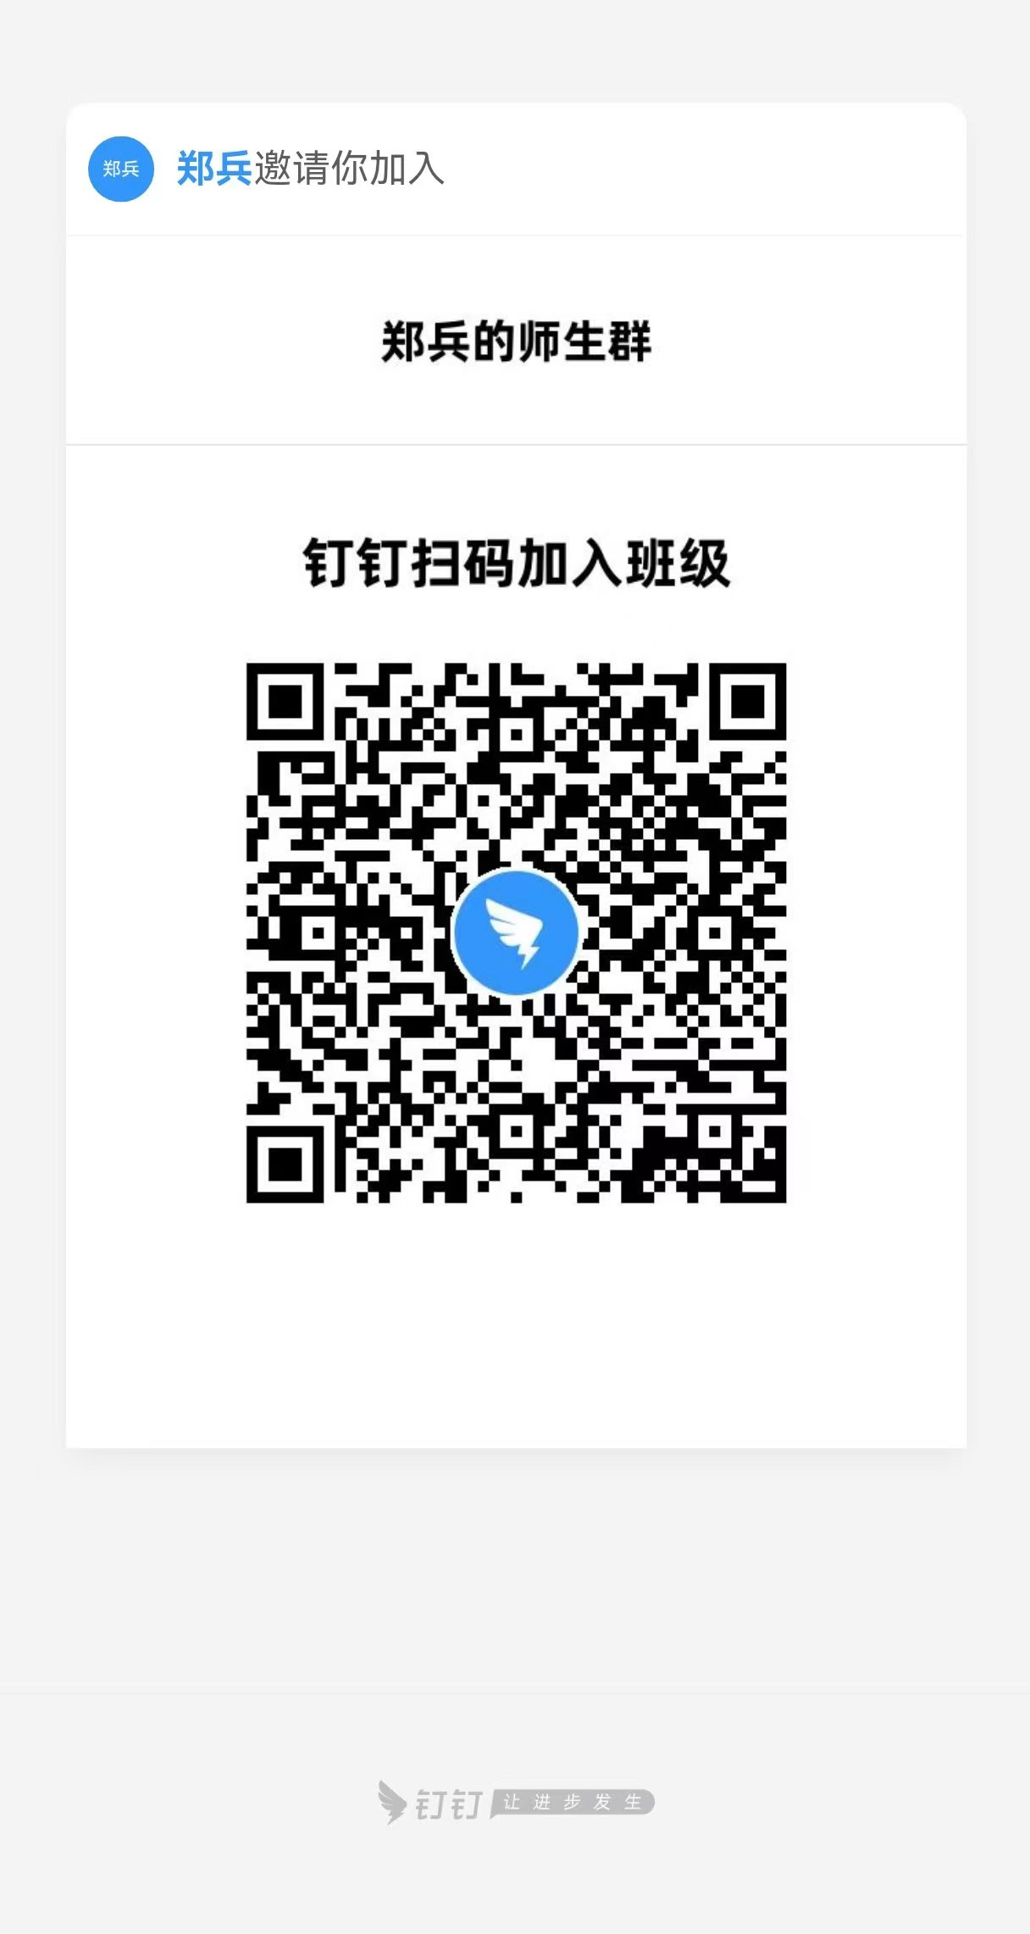
142 | 018323201044 | 21046 | 工商企业管理本科毕业论文(实) | 顾华剑 | 郑兵
143 | 010123105244 | 21046 | 工商企业管理本科毕业论文(实) | 刘彦伶 | 郑兵
144 | 018323203111 | 21046 | 工商企业管理本科毕业论文(实) | 周思蓉 | 郑兵
145 | 010123106622 | 21046 | 工商企业管理本科毕业论文(实) | 陈佳杰 | 郑兵
146 | 018322100511 | 21046 | 工商企业管理本科毕业论文(实) | 许锋杰 | 郑兵
147 | 018319209333 | 21046 | 工商企业管理本科毕业论文(实) | 杜芬 | 郑兵
148 | 018321208181 | 21046 | 工商企业管理本科毕业论文(实) | 蔡君 | 郑兵
149 | 018423200887 | 21046 | 工商企业管理本科毕业论文(实) | 谷天智 | 郑兵
150 | 010123106412 | 21046 | 工商企业管理本科毕业论文(实) | 黄耀文 | 郑兵
151 | 030223200002 | 21046 | 工商企业管理本科毕业论文(实) | 刘温如 | 郑兵
152 | 019418200519 | 21046 | 工商企业管理本科毕业论文(实) | 斯胜男 | 郑兵
153 | 010123104946 | 21046 | 工商企业管理本科毕业论文(实) | 施宏亮 | 郑兵
154 | 010122202524 | 21046 | 工商企业管理本科毕业论文(实) | 雷阳军 | 郑兵
155 | 010117201633 | 21046 | 工商企业管理本科毕业论文(实) | 何珺 | 郑兵
156 | 010122112478 | 21046 | 工商企业管理本科毕业论文(实) | 韩坤 | 郑兵
157 | 010118214760 | 21046 | 工商企业管理本科毕业论文(实) | 刘月会 | 郑兵
158 | 018023112744 | 21046 | 工商企业管理本科毕业论文(实) | 陈朱敏 | 郑兵
159 | 010122204067 | 21046 | 工商企业管理本科毕业论文(实) | 任周怡 | 郑兵
160 | 010123104651 | 21046 | 工商企业管理本科毕业论文(实) | 徐樱红 | 郑兵
161 | 040123100573 | 21046 | 工商企业管理本科毕业论文(实) | 寿文希 | 郑兵
162 | 020623206311 | 21046 | 工商企业管理本科毕业论文(实) | 吴凯伟 | 郑兵
163 | 010107128145 | 21046 | 工商企业管理本科毕业论文(实) | 章捷 | 郑兵
164 | 010122200977 | 21046 | 工商企业管理本科毕业论文(实) | 陈志超 | 郑兵
165 | 010122203090 | 21046 | 工商企业管理本科毕业论文(实) | 余小双 | 郑兵
166 | 010120201365 | 21046 | 工商企业管理本科毕业论文(实) | 童淑鸿 | 郑兵
167 | 018218100011 | 21046 | 工商企业管理本科毕业论文(实) | 尹聪 | 郑兵
168 | 010119207805 | 21046 | 工商企业管理本科毕业论文(实) | 周亮亮 | 郑兵
169 | 010120112025 | 21046 | 工商企业管理本科毕业论文(实) | 胡楠楠 | 郑兵
170 | 010120110680 | 21046 | 工商企业管理本科毕业论文(实) | 曾聪 | 郑兵
171 | 010121203299 | 21046 | 工商企业管理本科毕业论文(实) | 何欢 | 宋金柱 | 钉钉群 验证信息: 姓名+身份证后六位、手机号 进群修改备注为真实姓名 | 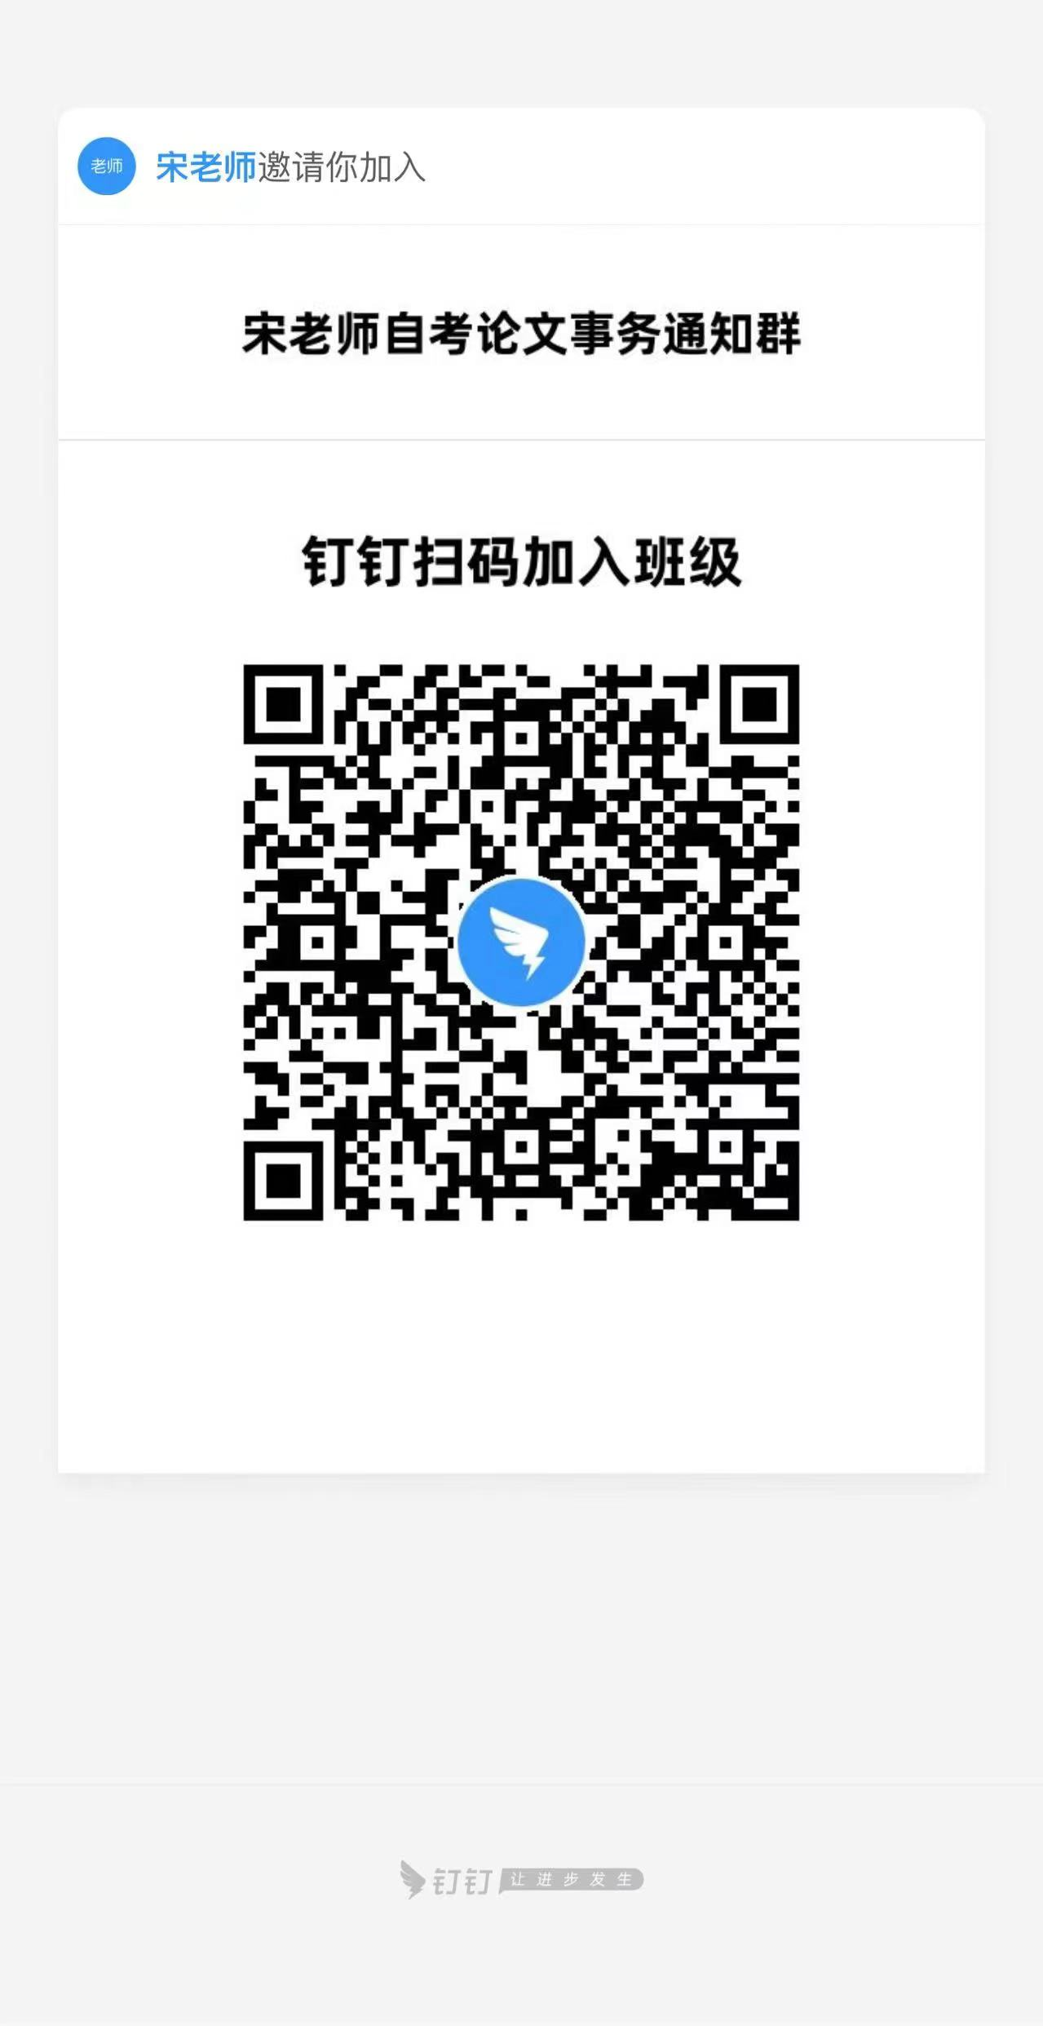
172 | 010119118902 | 21046 | 工商企业管理本科毕业论文(实) | 王新岳 | 宋金柱
173 | 010119204085 | 21046 | 工商企业管理本科毕业论文(实) | 张秀 | 宋金柱
174 | 010115201253 | 21046 | 工商企业管理本科毕业论文(实) | 时聪莉 | 宋金柱
175 | 010121206142 | 21046 | 工商企业管理本科毕业论文(实) | 童建斌 | 宋金柱
176 | 010121206149 | 21046 | 工商企业管理本科毕业论文(实) | 潘玲燕 | 宋金柱
177 | 010121112852 | 21046 | 工商企业管理本科毕业论文(实) | 陈以欣 | 宋金柱
178 | 018022102377 | 21046 | 工商企业管理本科毕业论文(实) | 冯实杰 | 宋金柱
179 | 010121109257 | 21046 | 工商企业管理本科毕业论文(实) | 王婷婷 | 宋金柱
180 | 010122102834 | 21046 | 工商企业管理本科毕业论文(实) | 程钧杰 | 宋金柱
181 | 010122109903 | 21046 | 工商企业管理本科毕业论文(实) | 黄磊 | 宋金柱
182 | 010122100974 | 21046 | 工商企业管理本科毕业论文(实) | 舒懿 | 宋金柱
183 | 010122102827 | 21046 | 工商企业管理本科毕业论文(实) | 林伊婷 | 宋金柱
184 | 010122102837 | 21046 | 工商企业管理本科毕业论文(实) | 胡烨凯 | 宋金柱
185 | 010122100997 | 21046 | 工商企业管理本科毕业论文(实) | 王虹峰 | 宋金柱
186 | 010122101128 | 21046 | 工商企业管理本科毕业论文(实) | 杨鸿诚 | 宋金柱
187 | 010122101126 | 21046 | 工商企业管理本科毕业论文(实) | 王俊杰 | 宋金柱
188 | 010122101127 | 21046 | 工商企业管理本科毕业论文(实) | 夏毓芝 | 宋金柱
189 | 010122101123 | 21046 | 工商企业管理本科毕业论文(实) | 林嘉俊 | 宋金柱
190 | 010122102842 | 21046 | 工商企业管理本科毕业论文(实) | 张建华 | 宋金柱
191 | 010120114241 | 21046 | 工商企业管理本科毕业论文(实) | 陈童 | 宋金柱
192 | 010121107938 | 21046 | 工商企业管理本科毕业论文(实) | 苏云鹏 | 宋金柱
193 | 020121209218 | 21046 | 工商企业管理本科毕业论文(实) | 岳栋 | 宋金柱
194 | 018522200797 | 21046 | 工商企业管理本科毕业论文(实) | 何欣怡 | 宋金柱
195 | 010123111450 | 21046 | 工商企业管理本科毕业论文(实) | 张国栋 | 宋金柱
196 | 010118209918 | 21046 | 工商企业管理本科毕业论文(实) | 骆灿飞 | 宋金柱
197 | 019422104129 | 21046 | 工商企业管理本科毕业论文(实) | 高嘉遥 | 宋金柱
198 | 019422104154 | 21046 | 工商企业管理本科毕业论文(实) | 陆俊成 | 宋金柱
199 | 019422104173 | 21046 | 工商企业管理本科毕业论文(实) | 叶陈刚 | 宋金柱
200 | 019422104174 | 21046 | 工商企业管理本科毕业论文(实) | 任东根 | 宋金柱
201 | 019422104181 | 21046 | 工商企业管理本科毕业论文(实) | 孙李轩 | 朱良杰 | 钉钉群 验证信息: 姓名+身份证后六位、手机号 进群修改备注为真实姓名 | 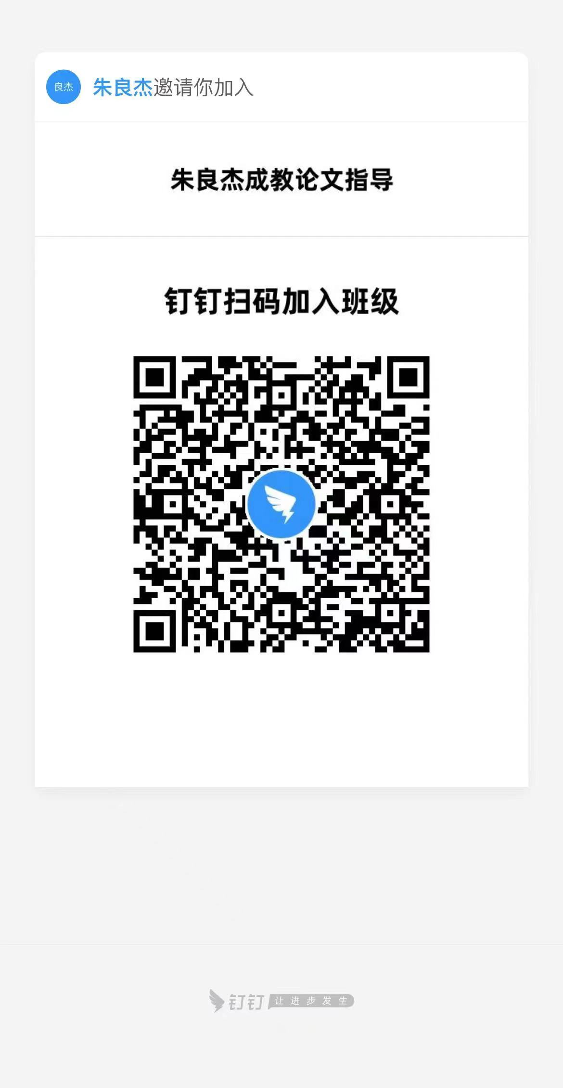
202 | 019422104183 | 21046 | 工商企业管理本科毕业论文(实) | 黄展翼 | 朱良杰
203 | 019422104195 | 21046 | 工商企业管理本科毕业论文(实) | 盛哲威 | 朱良杰
204 | 019422104233 | 21046 | 工商企业管理本科毕业论文(实) | 赵世罕 | 朱良杰
205 | 019422104241 | 21046 | 工商企业管理本科毕业论文(实) | 应子健 | 朱良杰
206 | 019422104243 | 21046 | 工商企业管理本科毕业论文(实) | 董雨欢 | 朱良杰
207 | 019422104245 | 21046 | 工商企业管理本科毕业论文(实) | 胡锦云 | 朱良杰
208 | 019422104248 | 21046 | 工商企业管理本科毕业论文(实) | 石诗晴 | 朱良杰
209 | 019422104249 | 21046 | 工商企业管理本科毕业论文(实) | 高玲玲 | 朱良杰
210 | 019422104251 | 21046 | 工商企业管理本科毕业论文(实) | 罗洋炀 | 朱良杰
211 | 019422104252 | 21046 | 工商企业管理本科毕业论文(实) | 陈郑燕 | 朱良杰
212 | 019422104255 | 21046 | 工商企业管理本科毕业论文(实) | 俞傲 | 朱良杰
213 | 019422104256 | 21046 | 工商企业管理本科毕业论文(实) | 胡梦露 | 朱良杰
214 | 019422104258 | 21046 | 工商企业管理本科毕业论文(实) | 杜奕霏 | 朱良杰
215 | 019422104259 | 21046 | 工商企业管理本科毕业论文(实) | 王星慧 | 朱良杰
216 | 019422104263 | 21046 | 工商企业管理本科毕业论文(实) | 肖林峰 | 朱良杰
217 | 019422104264 | 21046 | 工商企业管理本科毕业论文(实) | 史军杰 | 朱良杰
218 | 019422104265 | 21046 | 工商企业管理本科毕业论文(实) | 叶鑫宇 | 朱良杰
219 | 019422104266 | 21046 | 工商企业管理本科毕业论文(实) | 史国标 | 朱良杰
220 | 019422104267 | 21046 | 工商企业管理本科毕业论文(实) | 汪正阳 | 朱良杰
221 | 019422104268 | 21046 | 工商企业管理本科毕业论文(实) | 温航航 | 朱良杰
222 | 019422104272 | 21046 | 工商企业管理本科毕业论文(实) | 楼诗琪 | 朱良杰
223 | 019422104273 | 21046 | 工商企业管理本科毕业论文(实) | 沈学峰 | 朱良杰
224 | 019422104427 | 21046 | 工商企业管理本科毕业论文(实) | 陈亦恋 | 朱良杰
225 | 019422104428 | 21046 | 工商企业管理本科毕业论文(实) | 鲍雨柔 | 朱良杰
226 | 019422104439 | 21046 | 工商企业管理本科毕业论文(实) | 俞秋豪 | 朱良杰
227 | 019422104678 | 21046 | 工商企业管理本科毕业论文(实) | 何英玲 | 朱良杰
228 | 019422104679 | 21046 | 工商企业管理本科毕业论文(实) | 李征宇 | 朱良杰
229 | 019422104694 | 21046 | 工商企业管理本科毕业论文(实) | 王俞斐 | 朱良杰
230 | 019422104710 | 21046 | 工商企业管理本科毕业论文(实) | 刘宇 | 朱良杰
231 | 019422104740 | 21046 | 工商企业管理本科毕业论文(实) | 朱嘉梁 | 李琪 | 钉钉群 验证信息: 姓名+身份证后六位 进群修改备注为真实姓名 | 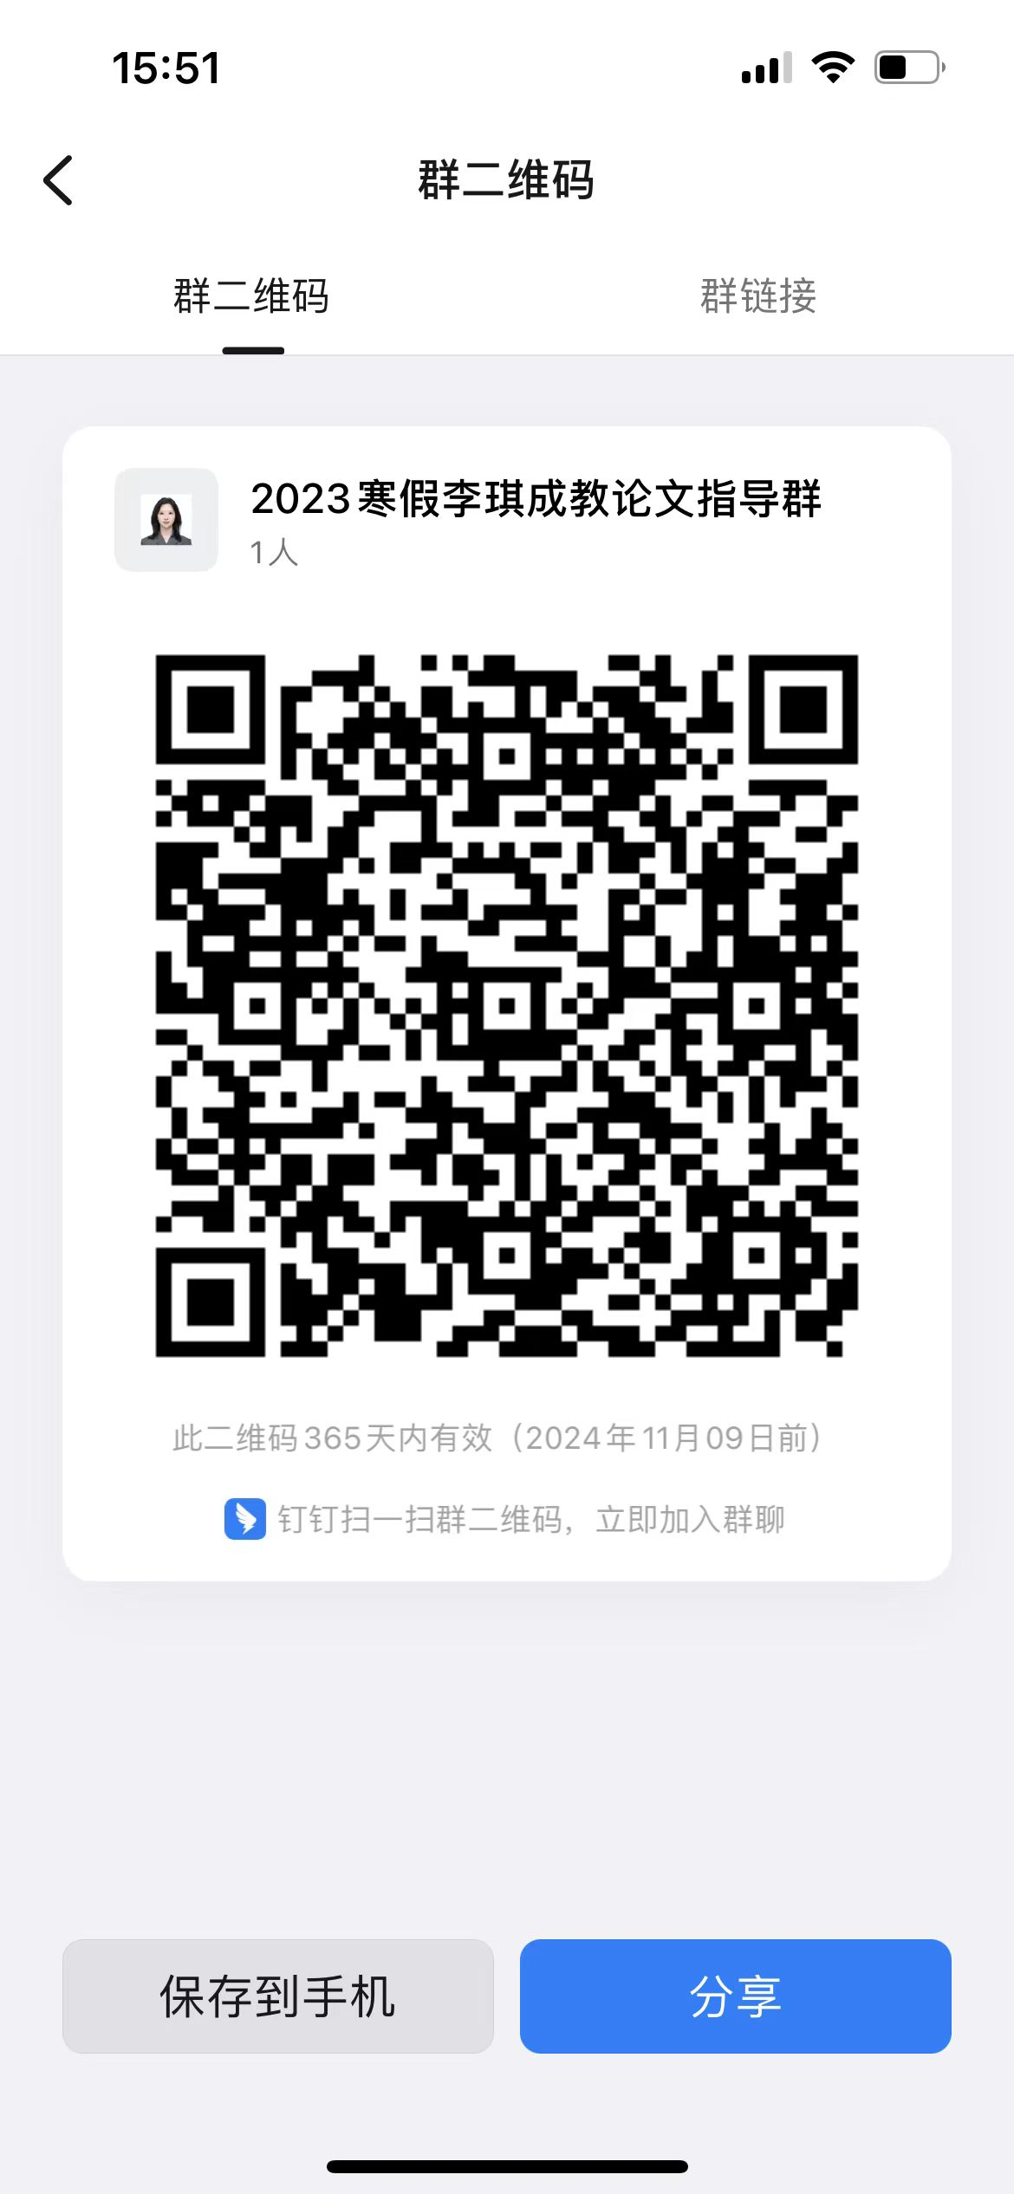
232 | 019422104741 | 21046 | 工商企业管理本科毕业论文(实) | 彭伟强 | 李琪
233 | 019422104749 | 21046 | 工商企业管理本科毕业论文(实) | 金舒浩 | 李琪
234 | 010118218203 | 21046 | 工商企业管理本科毕业论文(实) | 赵萍萍 | 李琪
235 | 018023113422 | 21046 | 工商企业管理本科毕业论文(实) | 韩晶洁 | 李琪
236 | 010122207479 | 21046 | 工商企业管理本科毕业论文(实) | 刘丹丹 | 李琪
237 | 010123106538 | 21046 | 工商企业管理本科毕业论文(实) | 陈佳琦 | 李琪
238 | 010123105311 | 21046 | 工商企业管理本科毕业论文(实) | 骆金涛 | 李琪
239 | 010123106376 | 21046 | 工商企业管理本科毕业论文(实) | 滕健 | 李琪
240 | 010122113271 | 21046 | 工商企业管理本科毕业论文(实) | 赵小虎 | 李琪
241 | 018023113886 | 21046 | 工商企业管理本科毕业论文(实) | 娄芮郗 | 李琪
242 | 018023114445 | 21046 | 工商企业管理本科毕业论文(实) | 韩昀昊 | 李琪
243 | 018023113354 | 21046 | 工商企业管理本科毕业论文(实) | 胡欣岚 | 李琪
244 | 018023113361 | 21046 | 工商企业管理本科毕业论文(实) | 虞婷婷 | 李琪
245 | 018023114392 | 21046 | 工商企业管理本科毕业论文(实) | 张佳艺 | 李琪
246 | 018023113420 | 21046 | 工商企业管理本科毕业论文(实) | 范新华 | 李琪
247 | 018023113883 | 21046 | 工商企业管理本科毕业论文(实) | 陈依琳 | 李琪
248 | 018023209528 | 21046 | 工商企业管理本科毕业论文(实) | 葛圣毅 | 李琪
249 | 018023113871 | 21046 | 工商企业管理本科毕业论文(实) | 张昊楠 | 李琪
250 | 018023114191 | 21046 | 工商企业管理本科毕业论文(实) | 俞昕震 | 李琪
251 | 018023114079 | 21046 | 工商企业管理本科毕业论文(实) | 朱俊翰 | 李琪
252 | 018023113368 | 21046 | 工商企业管理本科毕业论文(实) | 林志豪 | 李琪
253 | 018023209530 | 21046 | 工商企业管理本科毕业论文(实) | 徐凯 | 李琪
254 | 018023113409 | 21046 | 工商企业管理本科毕业论文(实) | 王艾佳 | 李琪
255 | 018023114477 | 21046 | 工商企业管理本科毕业论文(实) | 徐俊阳 | 李琪
256 | 018023113868 | 21046 | 工商企业管理本科毕业论文(实) | 孙骆晗 | 李琪
257 | 018023113872 | 21046 | 工商企业管理本科毕业论文(实) | 王子健 | 李琪
258 | 018023114482 | 21046 | 工商企业管理本科毕业论文(实) | 王佳乐 | 李琪
259 | 018023114483 | 21046 | 工商企业管理本科毕业论文(实) | 杨爱斌 | 李琪
260 | 018023113436 | 21046 | 工商企业管理本科毕业论文(实) | 陈宇航 | 李琪
261 | 018023114101 | 21046 | 工商企业管理本科毕业论文(实) | 周沛琳 | 马来坤 | 钉钉群进群修改备注为真实姓名 | 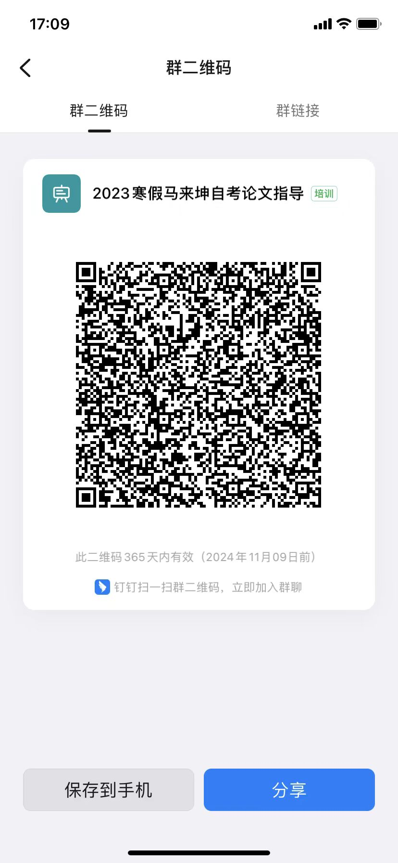
262 | 018023114397 | 21046 | 工商企业管理本科毕业论文(实) | 黄祥书 | 马来坤
263 | 018023114436 | 21046 | 工商企业管理本科毕业论文(实) | 鲁羽丰 | 马来坤
264 | 018023113874 | 21046 | 工商企业管理本科毕业论文(实) | 俞骏凯 | 马来坤
265 | 018023114554 | 21046 | 工商企业管理本科毕业论文(实) | 张晨 | 马来坤
266 | 018023114401 | 21046 | 工商企业管理本科毕业论文(实) | 陈岭 | 马来坤
267 | 018023114144 | 21046 | 工商企业管理本科毕业论文(实) | 刘阳 | 马来坤
268 | 018023113850 | 21046 | 工商企业管理本科毕业论文(实) | 包芸芸 | 马来坤
269 | 018023113340 | 21046 | 工商企业管理本科毕业论文(实) | 林依涵 | 马来坤
270 | 018023113341 | 21046 | 工商企业管理本科毕业论文(实) | 朱虹虹 | 马来坤
271 | 018023113342 | 21046 | 工商企业管理本科毕业论文(实) | 毛加豪 | 马来坤
272 | 018023113345 | 21046 | 工商企业管理本科毕业论文(实) | 潘欣怡 | 马来坤
273 | 018023113356 | 21046 | 工商企业管理本科毕业论文(实) | 柳如瑶 | 马来坤
274 | 018023113360 | 21046 | 工商企业管理本科毕业论文(实) | 戴羽鑫 | 马来坤
275 | 018023113358 | 21046 | 工商企业管理本科毕业论文(实) | 刘泽泉 | 马来坤
276 | 018023113378 | 21046 | 工商企业管理本科毕业论文(实) | 沈诗艺 | 马来坤
277 | 018023113383 | 21046 | 工商企业管理本科毕业论文(实) | 邵卓智 | 马来坤
278 | 018023113364 | 21046 | 工商企业管理本科毕业论文(实) | 王逸杨 | 马来坤
279 | 018023113435 | 21046 | 工商企业管理本科毕业论文(实) | 潘烨 | 马来坤
280 | 018023113427 | 21046 | 工商企业管理本科毕业论文(实) | 邵佳怡 | 马来坤
281 | 018023113428 | 21046 | 工商企业管理本科毕业论文(实) | 黄羽轩 | 马来坤
282 | 018023113431 | 21046 | 工商企业管理本科毕业论文(实) | 潘柳琳 | 马来坤
283 | 010120109994 | 21046 | 工商企业管理本科毕业论文(实) | 陆帆 | 马来坤
284 | 010120201297 | 21046 | 工商企业管理本科毕业论文(实) | 李培培 | 马来坤
285 | 010122102922 | 21046 | 工商企业管理本科毕业论文(实) | 毛立建 | 马来坤
286 | 010121205473 | 21046 | 工商企业管理本科毕业论文(实) | 杨明明 | 马来坤
287 | 018122204065 | 21046 | 工商企业管理本科毕业论文(实) | 蒋田辉 | 马来坤
288 | 010121208463 | 21046 | 工商企业管理本科毕业论文(实) | 戴秀梅 | 马来坤
289 | 010121208476 | 21046 | 工商企业管理本科毕业论文(实) | 殷杰 | 马来坤
290 | 010122106915 | 21046 | 工商企业管理本科毕业论文(实) | 余玲霞 | 马来坤
291 | 010122204020 | 21046 | 工商企业管理本科毕业论文(实) | 董文 | 王丹萍 | 钉钉群 验证信息: 姓名+身份证后六位、手机号 进群修改备注为真实姓名 | 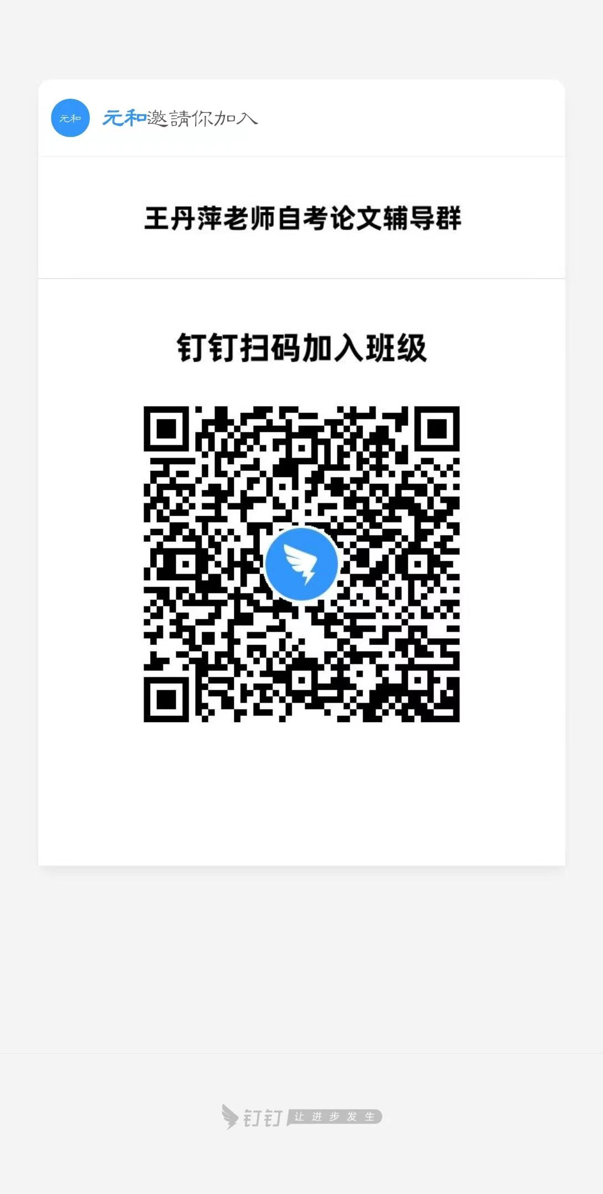
292 | 010115200554 | 21046 | 工商企业管理本科毕业论文(实) | 孟凌丰 | 王丹萍
293 | 010123105336 | 21046 | 工商企业管理本科毕业论文(实) | 罗英军 | 王丹萍
294 | 012223108001 | 21046 | 工商企业管理本科毕业论文(实) | 高钟浩 | 王丹萍
295 | 010119207746 | 21046 | 工商企业管理本科毕业论文(实) | 伍依宏 | 王丹萍
296 | 010121201489 | 21046 | 工商企业管理本科毕业论文(实) | 芦双凤 | 王丹萍
297 | 010123105125 | 21046 | 工商企业管理本科毕业论文(实) | 何承波 | 王丹萍
298 | 018423203264 | 21046 | 工商企业管理本科毕业论文(实) | 孙利倩 | 王丹萍
299 | 010121206807 | 21046 | 工商企业管理本科毕业论文(实) | 赵璐 | 王丹萍
300 | 010121207247 | 21046 | 工商企业管理本科毕业论文(实) | 陈丽华 | 王丹萍
301 | 010114101166 | 21046 | 工商企业管理本科毕业论文(实) | 谢江灵 | 王丹萍
302 | 010122108517 | 21046 | 工商企业管理本科毕业论文(实) | 杨雁翎 | 王丹萍
303 | 010122108661 | 21046 | 工商企业管理本科毕业论文(实) | 毛倩倩 | 王丹萍
304 | 010122109553 | 21046 | 工商企业管理本科毕业论文(实) | 彭霞 | 王丹萍
305 | 010122103209 | 21046 | 工商企业管理本科毕业论文(实) | 严海斌 | 王丹萍
306 | 010122203266 | 21046 | 工商企业管理本科毕业论文(实) | 陈强强 | 王丹萍
307 | 010120111216 | 21046 | 工商企业管理本科毕业论文(实) | 杨扬 | 王丹萍
308 | 010122106048 | 21046 | 工商企业管理本科毕业论文(实) | 张敏 | 王丹萍
309 | 010122205305 | 21046 | 工商企业管理本科毕业论文(实) | 王爱花 | 王丹萍
310 | 018023102168 | 21046 | 工商企业管理本科毕业论文(实) | 周桂平 | 王丹萍
311 | 010122203259 | 21046 | 工商企业管理本科毕业论文(实) | 赵晨涵 | 王丹萍
312 | 019420107888 | 21046 | 工商企业管理本科毕业论文(实) | 魏阿龙 | 王丹萍
313 | 019423109314 | 21046 | 工商企业管理本科毕业论文(实) | 毛琦琦 | 王丹萍
314 | 019418102635 | 21046 | 工商企业管理本科毕业论文(实) | 朱婷 | 王丹萍
315 | 019418102838 | 21046 | 工商企业管理本科毕业论文(实) | 苏晨昕 | 王丹萍
316 | 019419110953 | 21046 | 工商企业管理本科毕业论文(实) | 刘鹏沁 | 王丹萍
317 | 019421104054 | 21046 | 工商企业管理本科毕业论文(实) | 梅凯 | 王丹萍
318 | 050123201288 | 21046 | 工商企业管理本科毕业论文(实) | 张骏 | 王丹萍
319 | 019422105955 | 21046 | 工商企业管理本科毕业论文(实) | 叶戴成 | 王丹萍
320 | 019422105981 | 21046 | 工商企业管理本科毕业论文(实) | 夏世洁 | 王丹萍
321 | 019422106080 | 21046 | 工商企业管理本科毕业论文(实) | 方俊博 | 王孝盼 | QQ群 验证信息: 姓名+身份证后六位 进群修改备注为真实姓名 | QQ群号：769068423
322 | 019422105993 | 21046 | 工商企业管理本科毕业论文(实) | 陈曼绮 | 王孝盼
323 | 019423110882 | 21046 | 工商企业管理本科毕业论文(实) | 陈子涵 | 王孝盼
324 | 019420107939 | 21046 | 工商企业管理本科毕业论文(实) | 莫哲怡 | 王孝盼
325 | 019422105999 | 21046 | 工商企业管理本科毕业论文(实) | 严艳 | 王孝盼
326 | 019422106034 | 21046 | 工商企业管理本科毕业论文(实) | 戴星如 | 王孝盼
327 | 019422105974 | 21046 | 工商企业管理本科毕业论文(实) | 陆鑫伟 | 王孝盼
328 | 019422105969 | 21046 | 工商企业管理本科毕业论文(实) | 陈肖阳 | 王孝盼
329 | 019422105986 | 21046 | 工商企业管理本科毕业论文(实) | 夏星雨 | 王孝盼
330 | 019422105997 | 21046 | 工商企业管理本科毕业论文(实) | 唐利军 | 王孝盼
331 | 019422106016 | 21046 | 工商企业管理本科毕业论文(实) | 张芷莘 | 王孝盼
332 | 019422106039 | 21046 | 工商企业管理本科毕业论文(实) | 陈铭楠 | 王孝盼
333 | 019422106044 | 21046 | 工商企业管理本科毕业论文(实) | 江豪涛 | 王孝盼
334 | 019422105988 | 21046 | 工商企业管理本科毕业论文(实) | 薛浩东 | 王孝盼
335 | 019422105991 | 21046 | 工商企业管理本科毕业论文(实) | 沈嘉铭 | 王孝盼
336 | 019422106057 | 21046 | 工商企业管理本科毕业论文(实) | 余俊豪 | 王孝盼
337 | 019422106045 | 21046 | 工商企业管理本科毕业论文(实) | 孙钰城 | 王孝盼
338 | 019423110632 | 21046 | 工商企业管理本科毕业论文(实) | 车旭 | 王孝盼
339 | 019423110628 | 21046 | 工商企业管理本科毕业论文(实) | 吴昊伟 | 王孝盼
340 | 019423110885 | 21046 | 工商企业管理本科毕业论文(实) | 葛子怡 | 王孝盼
341 | 019423110891 | 21046 | 工商企业管理本科毕业论文(实) | 朱洁 | 王孝盼
342 | 019423110656 | 21046 | 工商企业管理本科毕业论文(实) | 任孜渝 | 王孝盼
343 | 019423104338 | 21046 | 工商企业管理本科毕业论文(实) | 张凌豪 | 王孝盼
344 | 019423109310 | 21046 | 工商企业管理本科毕业论文(实) | 沈诗彬 | 王孝盼
345 | 019423110881 | 21046 | 工商企业管理本科毕业论文(实) | 何辰欣 | 王孝盼
346 | 019423109291 | 21046 | 工商企业管理本科毕业论文(实) | 钱如意 | 汪淋淋 | 钉钉群 验证信息: 姓名+身份证后六位 进群修改备注为真实姓名 | 
347 | 019423110529 | 21046 | 工商企业管理本科毕业论文(实) | 王凯莹 | 汪淋淋
348 | 019421200036 | 21046 | 工商企业管理本科毕业论文(实) | 马倩倩 | 汪淋淋
349 | 019422203587 | 21046 | 工商企业管理本科毕业论文(实) | 魏周莹 | 汪淋淋
350 | 019423104326 | 21046 | 工商企业管理本科毕业论文(实) | 郑文甜 | 汪淋淋
351 | 019419110857 | 21046 | 工商企业管理本科毕业论文(实) | 应致远 | 汪淋淋
352 | 019423110620 | 21046 | 工商企业管理本科毕业论文(实) | 朱威 | 汪淋淋
353 | 019419107881 | 21046 | 工商企业管理本科毕业论文(实) | 程寅华 | 汪淋淋
354 | 019420108425 | 21046 | 工商企业管理本科毕业论文(实) | 曹宇诚 | 汪淋淋
355 | 018121202870 | 21046 | 工商企业管理本科毕业论文(实) | 赵国华 | 汪淋淋
356 | 018122102346 | 21046 | 工商企业管理本科毕业论文(实) | 杨磊 | 汪淋淋
357 | 010122113300 | 21046 | 工商企业管理本科毕业论文(实) | 李梦祝 | 汪淋淋
358 | 018109200292 | 21046 | 工商企业管理本科毕业论文(实) | 王为梓 | 汪淋淋
359 | 090323100293 | 21046 | 工商企业管理本科毕业论文(实) | 朱泺妃 | 汪淋淋
360 | 018120207554 | 21046 | 工商企业管理本科毕业论文(实) | 诸家红 | 汪淋淋
361 | 018120204132 | 21046 | 工商企业管理本科毕业论文(实) | 邢梦媛 | 汪淋淋
362 | 018121103039 | 21046 | 工商企业管理本科毕业论文(实) | 徐炜怡 | 汪淋淋
363 | 018122204324 | 21046 | 工商企业管理本科毕业论文(实) | 元雅盛 | 汪淋淋
364 | 018121202466 | 21046 | 工商企业管理本科毕业论文(实) | 施园园 | 汪淋淋
365 | 018117200086 | 21046 | 工商企业管理本科毕业论文(实) | 陶国红 | 汪淋淋
366 | 010123105299 | 21046 | 工商企业管理本科毕业论文(实) | 吴永梅 | 汪淋淋
367 | 010122113281 | 21046 | 工商企业管理本科毕业论文(实) | 邵冰佳 | 汪淋淋
368 | 018423105062 | 21046 | 工商企业管理本科毕业论文(实) | 戴建凌 | 汪淋淋
369 | 018423104662 | 21046 | 工商企业管理本科毕业论文(实) | 曹羽 | 汪淋淋
370 | 018423105107 | 21046 | 工商企业管理本科毕业论文(实) | 赵银燕 | 汪淋淋
371 | 010118101973 | 21046 | 工商企业管理本科毕业论文(实) | 邓秋萍 | 聂锟 | QQ群 验证信息: 姓名+身份证后六位、手机号 进群修改备注为真实姓名 | 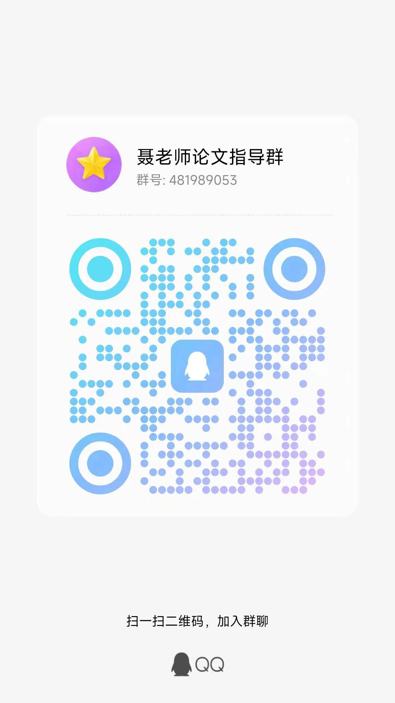
372 | 010119113977 | 21046 | 工商企业管理本科毕业论文(实) | 李远哲 | 聂锟
373 | 010117200236 | 21046 | 工商企业管理本科毕业论文(实) | 卢文华 | 聂锟
374 | 010121204153 | 21046 | 工商企业管理本科毕业论文(实) | 夏凌 | 聂锟
375 | 018421101140 | 21046 | 工商企业管理本科毕业论文(实) | 杨运亮 | 聂锟
376 | 018023102605 | 21046 | 工商企业管理本科毕业论文(实) | 姜小青 | 聂锟
377 | 010121104755 | 21046 | 工商企业管理本科毕业论文(实) | 王雨露 | 聂锟
378 | 010118209928 | 21046 | 工商企业管理本科毕业论文(实) | 赵春艳 | 聂锟
379 | 018423105387 | 21046 | 工商企业管理本科毕业论文(实) | 储红霞 | 聂锟
380 | 018022111884 | 21046 | 工商企业管理本科毕业论文(实) | 王子棚 | 聂锟
381 | 018022102759 | 21046 | 工商企业管理本科毕业论文(实) | 黄敏丽 | 聂锟
382 | 010121107949 | 21046 | 工商企业管理本科毕业论文(实) | 林辰 | 聂锟
383 | 010122205319 | 21046 | 工商企业管理本科毕业论文(实) | 颜诗墁 | 聂锟
384 | 010120109394 | 21046 | 工商企业管理本科毕业论文(实) | 郑建新 | 聂锟
385 | 088120105378 | 21046 | 工商企业管理本科毕业论文(实) | 张卫青 | 聂锟
386 | 018121202921 | 21046 | 工商企业管理本科毕业论文(实) | 黄周滢 | 聂锟
387 | 010116200877 | 21046 | 工商企业管理本科毕业论文(实) | 王春雷 | 聂锟
388 | 018110311021 | 21046 | 工商企业管理本科毕业论文(实) | 方宣 | 聂锟
389 | 010120203285 | 21046 | 工商企业管理本科毕业论文(实) | 秦川 | 聂锟
390 | 062423100425 | 21046 | 工商企业管理本科毕业论文(实) | 章煜凯 | 聂锟
391 | 010121205129 | 21046 | 工商企业管理本科毕业论文(实) | 崔琦 | 聂锟
392 | 010122113853 | 21046 | 工商企业管理本科毕业论文(实) | 李兰宇 | 聂锟
393 | 069121100448 | 21046 | 工商企业管理本科毕业论文(实) | 韦世彬 | 聂锟
394 | 110122200553 | 21046 | 工商企业管理本科毕业论文(实) | 乔辉辉 | 聂锟
395 | 018022202289 | 21046 | 工商企业管理本科毕业论文(实) | 董亚萍 | 聂锟
396 | 010122202634 | 21046 | 工商企业管理本科毕业论文(实) | 李佳蔓 | 聂锟
397 | 018022202150 | 21046 | 工商企业管理本科毕业论文(实) | 孙佳琪 | 聂锟
398 | 010122110041 | 21046 | 工商企业管理本科毕业论文(实) | 袁嘉靓 | 聂锟
399 | 102110400012 | 21046 | 工商企业管理本科毕业论文(实) | 梁薇薇 | 聂锟
400 | 018123104920 | 21046 | 工商企业管理本科毕业论文(实) | 沈源斌 | 聂锟
401 | 040119201436 | 21046 | 工商企业管理本科毕业论文(实) | 李昌龙 | 聂锟
402 | 042123100569 | 21046 | 工商企业管理本科毕业论文(实) | 李娟娟 | 聂锟
403 | 040109100877 | 21046 | 工商企业管理本科毕业论文(实) | 李晓华 | 聂锟
404 | 010121203285 | 21046 | 工商企业管理本科毕业论文(实) | 沈锐 | 聂锟
405 | 018121202890 | 21046 | 工商企业管理本科毕业论文(实) | 莫国平 | 聂锟
406 | 038220200059 | 21046 | 工商企业管理本科毕业论文(实) | 王倩倩 | 张琼寒 | 电子邮箱 | 电子邮箱： qionghanzhang@mail.zjgsu.edu.cn
407 | 082521100185 | 21046 | 工商企业管理本科毕业论文(实) | 李玥 | 张琼寒
408 | 010119208386 | 21046 | 工商企业管理本科毕业论文(实) | 卢嘉成 | 张琼寒
409 | 040120201834 | 21046 | 工商企业管理本科毕业论文(实) | 朱方方 | 张琼寒
410 | 050123200644 | 21046 | 工商企业管理本科毕业论文(实) | 那玉婷 | 张琼寒
411 | 018122113293 | 21046 | 工商企业管理本科毕业论文(实) | 申莉 | 张琼寒
412 | 018423104633 | 21046 | 工商企业管理本科毕业论文(实) | 胡海 | 张琼寒
413 | 010122110080 | 21046 | 工商企业管理本科毕业论文(实) | 黄煜辰 | 张琼寒
414 | 010120115608 | 21046 | 工商企业管理本科毕业论文(实) | 余志勇 | 张琼寒
415 | 018423104493 | 21046 | 工商企业管理本科毕业论文(实) | 方芸 | 张琼寒
416 | 100119102910 | 21046 | 工商企业管理本科毕业论文(实) | 黄兰 | 张琼寒
417 | 100119102781 | 21046 | 工商企业管理本科毕业论文(实) | 陈培加 | 张琼寒
418 | 100119102860 | 21046 | 工商企业管理本科毕业论文(实) | 管雅琦 | 张琼寒
419 | 100119102808 | 21046 | 工商企业管理本科毕业论文(实) | 张婉妮 | 张琼寒
420 | 100119102982 | 21046 | 工商企业管理本科毕业论文(实) | 徐倩 | 张琼寒
421 | 100119102823 | 21046 | 工商企业管理本科毕业论文(实) | 黄雨欣 | 张琼寒
422 | 100119102889 | 21046 | 工商企业管理本科毕业论文(实) | 应姿 | 张琼寒
423 | 070122103366 | 21046 | 工商企业管理本科毕业论文(实) | 占中华 | 张琼寒
424 | 018523200705 | 21046 | 工商企业管理本科毕业论文(实) | 吴乾 | 张琼寒
425 | 018023114624 | 21046 | 工商企业管理本科毕业论文(实) | 陆媛丽 | 张琼寒
426 | 010122112509 | 21046 | 工商企业管理本科毕业论文(实) | 张兰芳 | 张琼寒
427 | 252619200127 | 21046 | 工商企业管理本科毕业论文(实) | 张镇 | 张琼寒
428 | 038222202498 | 21046 | 工商企业管理本科毕业论文(实) | 陈浩 | 张琼寒
429 | 038222104117 | 21046 | 工商企业管理本科毕业论文(实) | 张雪燕 | 张琼寒
430 | 038222105058 | 21046 | 工商企业管理本科毕业论文(实) | 陈丹枫 | 张琼寒
431 | 100223100511 | 21046 | 工商企业管理本科毕业论文(实) | 蔡燕灵 | 张琼寒
432 | 010122202043 | 21046 | 工商企业管理本科毕业论文(实) | 陈文涛 | 张琼寒
433 | 018423207372 | 21046 | 工商企业管理本科毕业论文(实) | 陈婕 | 张琼寒
434 | 018523208451 | 21046 | 工商企业管理本科毕业论文(实) | 陈文燕 | 张琼寒
435 | 100212200041 | 21046 | 工商企业管理本科毕业论文(实) | 金景秀 | 张琼寒
436 | 018123106581 | 21046 | 工商企业管理本科毕业论文(实) | 方为康 | 张琼寒
437 | 018022201173 | 21046 | 工商企业管理本科毕业论文(实) | 罗梅 | 张琼寒
438 | 018123201391 | 21046 | 工商企业管理本科毕业论文(实) | 平明祥 | 张琼寒
439 | 030322104472 | 21046 | 工商企业管理本科毕业论文(实) | 张泳杰 | 张琼寒
440 | 100420200406 | 21046 | 工商企业管理本科毕业论文(实) | 杨艳梅 | 张琼寒
441 | 038121200308 | 21046 | 工商企业管理本科毕业论文(实) | 陈云秀 | 王晓辰 | QQ群 验证信息: 姓名+身份证后六位、手机号 进群修改备注为真实姓名 | QQ群号：255715235
442 | 010123106431 | 21046 | 工商企业管理本科毕业论文(实) | 林丽俐 | 王晓辰
443 | 010119208584 | 21046 | 工商企业管理本科毕业论文(实) | 王苗 | 王晓辰
444 | 068323100189 | 21046 | 工商企业管理本科毕业论文(实) | 孙钟伟 | 王晓辰
445 | 021123206144 | 21046 | 工商企业管理本科毕业论文(实) | 赵良 | 王晓辰
446 | 020622200610 | 21046 | 工商企业管理本科毕业论文(实) | 梁鹏飞 | 王晓辰
447 | 020622201907 | 21046 | 工商企业管理本科毕业论文(实) | 王美玉 | 王晓辰
448 | 020622203060 | 21046 | 工商企业管理本科毕业论文(实) | 张阳 | 王晓辰
449 | 020622108329 | 21046 | 工商企业管理本科毕业论文(实) | 吴松标 | 王晓辰
450 | 020622108315 | 21046 | 工商企业管理本科毕业论文(实) | 张庆伟 | 王晓辰
451 | 020121206379 | 21046 | 工商企业管理本科毕业论文(实) | 柯曹娜 | 王晓辰
452 | 020121208237 | 21046 | 工商企业管理本科毕业论文(实) | 韩豪 | 王晓辰
453 | 020622200323 | 21046 | 工商企业管理本科毕业论文(实) | 魏莹 | 王晓辰
454 | 020618202608 | 21046 | 工商企业管理本科毕业论文(实) | 陈亚丽 | 王晓辰
455 | 038223102366 | 21046 | 工商企业管理本科毕业论文(实) | 詹晶喜 | 王晓辰
456 | 020622108589 | 21046 | 工商企业管理本科毕业论文(实) | 严美顺 | 王晓辰
457 | 020619136629 | 21046 | 工商企业管理本科毕业论文(实) | 陈优 | 王晓辰
458 | 020622108482 | 21046 | 工商企业管理本科毕业论文(实) | 周剑 | 王晓辰
459 | 020121108772 | 21046 | 工商企业管理本科毕业论文(实) | 邵淳 | 王晓辰
460 | 022722201787 | 21046 | 工商企业管理本科毕业论文(实) | 白福明 | 王晓辰
461 | 020122108079 | 21046 | 工商企业管理本科毕业论文(实) | 孙赛楠 | 王晓辰
462 | 050122200597 | 21046 | 工商企业管理本科毕业论文(实) | 鲁荧 | 王晓辰
463 | 010123202980 | 21046 | 工商企业管理本科毕业论文(实) | 杨海声 | 王晓辰
464 | 020122109068 | 21046 | 工商企业管理本科毕业论文(实) | 刘丽 | 王晓辰
465 | 020121104081 | 21046 | 工商企业管理本科毕业论文(实) | 党佳奇 | 王晓辰
466 | 020121104124 | 21046 | 工商企业管理本科毕业论文(实) | 龚佳楠 | 王晓辰
467 | 020119126386 | 21046 | 工商企业管理本科毕业论文(实) | 艾园园 | 王晓辰
468 | 020105201743 | 21046 | 工商企业管理本科毕业论文(实) | 冯孝来 | 王晓辰
469 | 028323106931 | 21046 | 工商企业管理本科毕业论文(实) | 李素 | 王晓辰
470 | 010121201777 | 21046 | 工商企业管理本科毕业论文(实) | 应佳晨 | 王晓辰
471 | 020121109239 | 21046 | 工商企业管理本科毕业论文(实) | 褚珊珊 | 王永跃 | QQ群 验证信息: 姓名+身份证后六位、手机号 进群修改备注为真实姓名 | 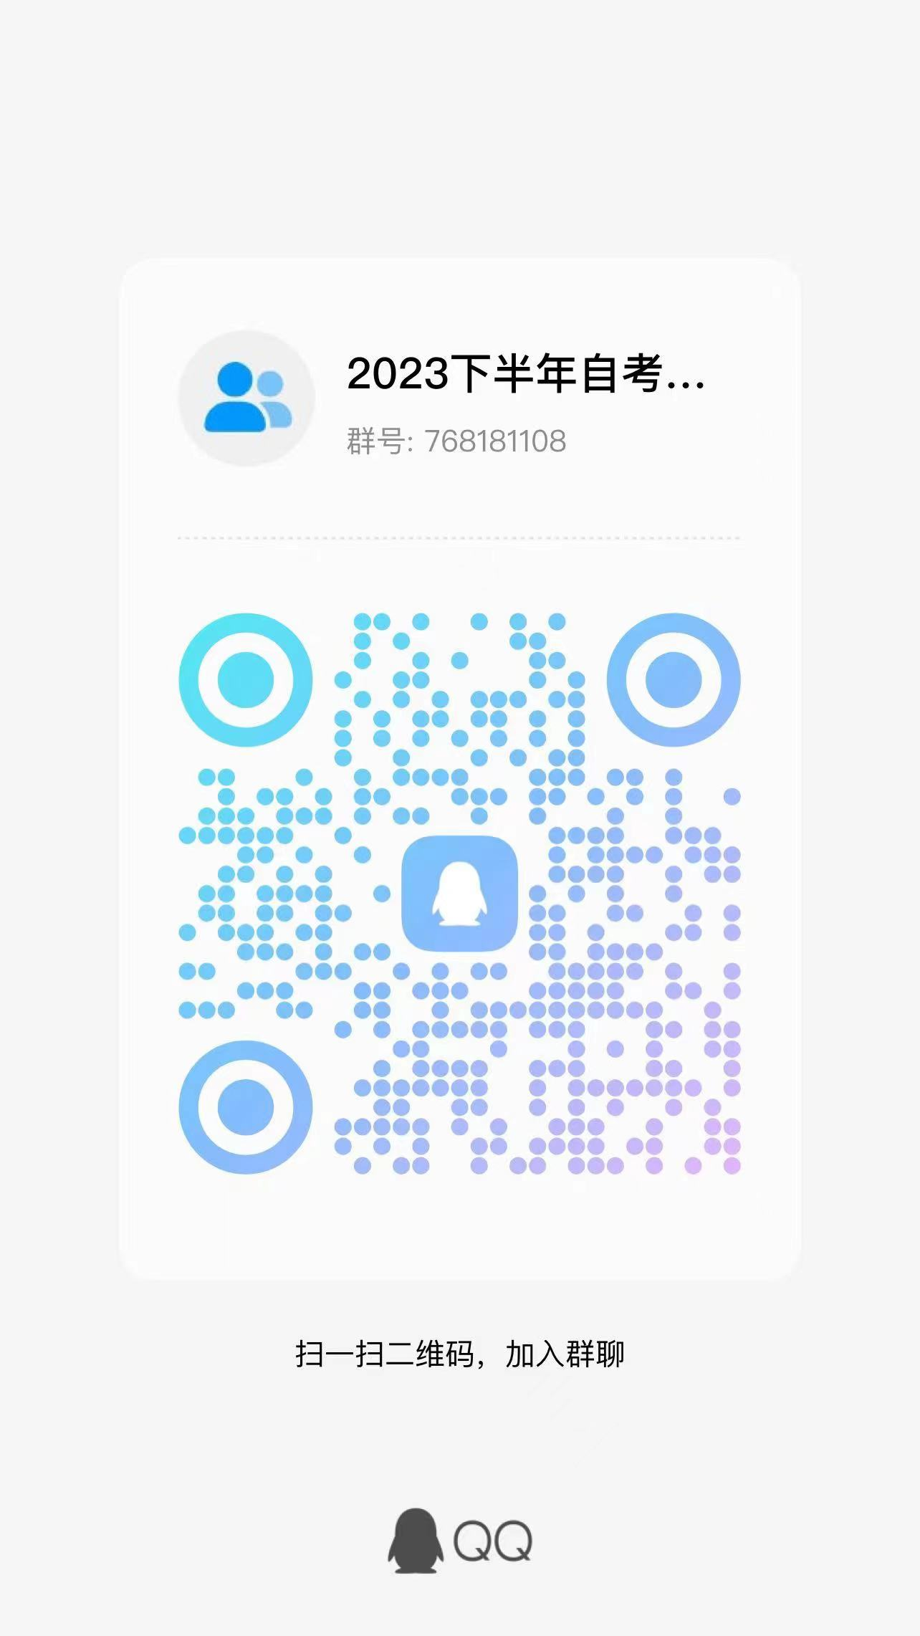
472 | 020121206406 | 21046 | 工商企业管理本科毕业论文(实) | 邱志勇 | 王永跃
473 | 021121107415 | 21046 | 工商企业管理本科毕业论文(实) | 胡东霞 | 王永跃
474 | 021120111974 | 21046 | 工商企业管理本科毕业论文(实) | 刘军 | 王永跃
475 | 022716200044 | 21046 | 工商企业管理本科毕业论文(实) | 李海洋 | 王永跃
476 | 070123200133 | 21046 | 工商企业管理本科毕业论文(实) | 沈燕珍 | 王永跃
477 | 020120208799 | 21046 | 工商企业管理本科毕业论文(实) | 彭海莹 | 王永跃
478 | 019422100306 | 21046 | 工商企业管理本科毕业论文(实) | 沈美娜 | 王永跃
479 | 010120208358 | 21046 | 工商企业管理本科毕业论文(实) | 严玉青 | 王永跃
480 | 080122100507 | 21046 | 工商企业管理本科毕业论文(实) | 郑玥 | 王永跃
481 | 038122202156 | 21046 | 工商企业管理本科毕业论文(实) | 王朝敬 | 王永跃
482 | 010122111022 | 21046 | 工商企业管理本科毕业论文(实) | 张雨豪 | 王永跃
483 | 010120202008 | 21046 | 工商企业管理本科毕业论文(实) | 廖佳敏 | 王永跃
484 | 040123200226 | 21046 | 工商企业管理本科毕业论文(实) | 杨文姝 | 王永跃
485 | 010122107147 | 21046 | 工商企业管理本科毕业论文(实) | 徐文豪 | 王永跃
486 | 010123105362 | 21046 | 工商企业管理本科毕业论文(实) | 胡玲云 | 王永跃
487 | 010122205287 | 21046 | 工商企业管理本科毕业论文(实) | 魏欣 | 王永跃
488 | 030223102726 | 21046 | 工商企业管理本科毕业论文(实) | 庄森 | 王永跃
489 | 040122100068 | 21046 | 工商企业管理本科毕业论文(实) | 刘莹莹 | 王永跃
490 | 010120101768 | 21046 | 工商企业管理本科毕业论文(实) | 林小晓 | 王永跃
491 | 010122207003 | 21046 | 工商企业管理本科毕业论文(实) | 陈奕 | 王永跃
492 | 010110300427 | 21046 | 工商企业管理本科毕业论文(实) | 刘惠涛 | 王永跃
493 | 060123100047 | 21046 | 工商企业管理本科毕业论文(实) | 董德军 | 王永跃
494 | 030223201443 | 21046 | 工商企业管理本科毕业论文(实) | 胡耀夫 | 王永跃
495 | 048122103483 | 21046 | 工商企业管理本科毕业论文(实) | 沈国强 | 王永跃
496 | 060102200232 | 21046 | 工商企业管理本科毕业论文(实) | 李小东 | 王永跃
497 | 020621208533 | 21046 | 工商企业管理本科毕业论文(实) | 石星君 | 王永跃
498 | 028223107277 | 21046 | 工商企业管理本科毕业论文(实) | 余婷 | 王永跃
499 | 018322203420 | 21046 | 工商企业管理本科毕业论文(实) | 陈欣羽 | 王永跃
500 | 060119100035 | 21046 | 工商企业管理本科毕业论文(实) | 胡文慧 | 王永跃
501 | 100223203134 | 21046 | 工商企业管理本科毕业论文(实) | 叶贞希 | 黎常 | QQ群 验证信息: 姓名+身份证后六位、手机号 进群修改备注为真实姓名 | 
502 | 060121100002 | 21046 | 工商企业管理本科毕业论文(实) | 荣柏堂 | 黎常
503 | 010122206312 | 21046 | 工商企业管理本科毕业论文(实) | 王思琦 | 黎常
504 | 010121203337 | 21046 | 工商企业管理本科毕业论文(实) | 赵冬梅 | 黎常
505 | 010123112543 | 21046 | 工商企业管理本科毕业论文(实) | 王锐 | 黎常
506 | 038122200496 | 21046 | 工商企业管理本科毕业论文(实) | 郭鹏 | 黎常
507 | 010120109281 | 21046 | 工商企业管理本科毕业论文(实) | 杜应蓉 | 黎常
508 | 028122200847 | 21046 | 工商企业管理本科毕业论文(实) | 樊艳华 | 黎常
509 | 100223201430 | 21046 | 工商企业管理本科毕业论文(实) | 黄祥广 | 黎常
510 | 010123202615 | 21046 | 工商企业管理本科毕业论文(实) | 葛童龄 | 黎常
511 | 100222101386 | 21046 | 工商企业管理本科毕业论文(实) | 楼萌哲 | 黎常
512 | 100222101387 | 21046 | 工商企业管理本科毕业论文(实) | 杨存毅 | 黎常
513 | 100222101390 | 21046 | 工商企业管理本科毕业论文(实) | 余振民 | 黎常
514 | 100222101392 | 21046 | 工商企业管理本科毕业论文(实) | 张婧怡 | 黎常
515 | 100323102015 | 21046 | 工商企业管理本科毕业论文(实) | 黄越 | 黎常
516 | 070122100156 | 21046 | 工商企业管理本科毕业论文(实) | 方瑶 | 黎常
517 | 100223100442 | 21046 | 工商企业管理本科毕业论文(实) | 施振宇 | 黎常
518 | 100223101415 | 21046 | 工商企业管理本科毕业论文(实) | 李瑜帆 | 黎常
519 | 069123200298 | 21046 | 工商企业管理本科毕业论文(实) | 王文静 | 黎常
520 | 100223101178 | 21046 | 工商企业管理本科毕业论文(实) | 邵彬 | 黎常
521 | 100223100445 | 21046 | 工商企业管理本科毕业论文(实) | 沈嘉伟 | 黎常
522 | 100223101360 | 21046 | 工商企业管理本科毕业论文(实) | 郑肖雯 | 黎常
523 | 100119103084 | 21046 | 工商企业管理本科毕业论文(实) | 郑仰淇 | 黎常
524 | 100119103045 | 21046 | 工商企业管理本科毕业论文(实) | 丁紫怡 | 黎常
525 | 100223100458 | 21046 | 工商企业管理本科毕业论文(实) | 江梦婷 | 黎常
526 | 100223101354 | 21046 | 工商企业管理本科毕业论文(实) | 徐伊雯 | 黎常
527 | 100223100613 | 21046 | 工商企业管理本科毕业论文(实) | 杨钧杰 | 黎常
528 | 100223100782 | 21046 | 工商企业管理本科毕业论文(实) | 周桑伊 | 黎常
529 | 100223100628 | 21046 | 工商企业管理本科毕业论文(实) | 董向伟 | 黎常
530 | 108123100646 | 21046 | 工商企业管理本科毕业论文(实) | 林杭依 | 黎常
531 | 010119117170 | 21046 | 工商企业管理本科毕业论文(实) | 张恩睿 | 肖余春 | QQ群 验证信息: 姓名+身份证后六位、手机号 进群修改备注为真实姓名 | 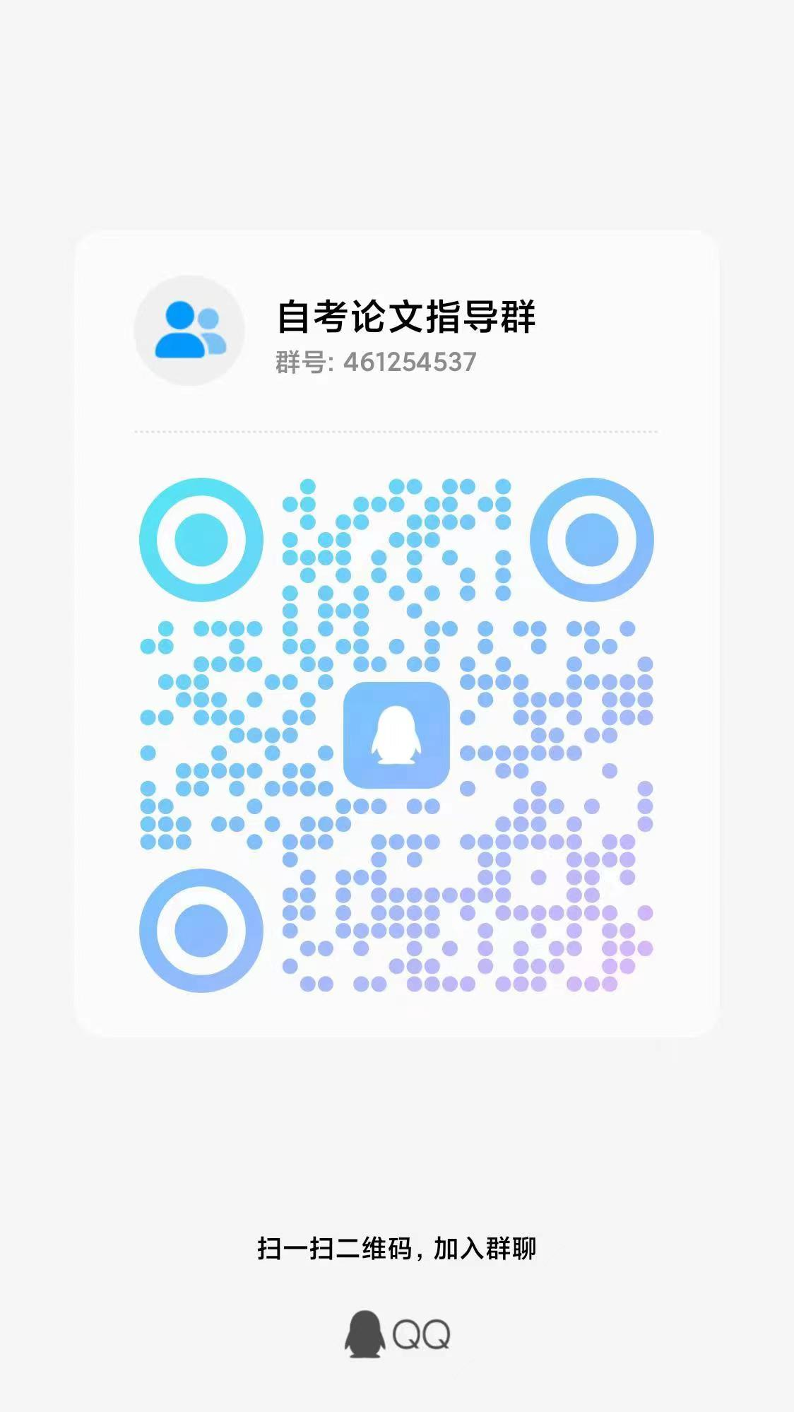
532 | 010121110066 | 21046 | 工商企业管理本科毕业论文(实) | 黄文俊 | 肖余春
533 | 010121110096 | 21046 | 工商企业管理本科毕业论文(实) | 吴帅杰 | 肖余春
534 | 010122109631 | 21046 | 工商企业管理本科毕业论文(实) | 王化娟 | 肖余春
535 | 010122109633 | 21046 | 工商企业管理本科毕业论文(实) | 黄倩倩 | 肖余春
536 | 010122109665 | 21046 | 工商企业管理本科毕业论文(实) | 张维 | 肖余春
537 | 010121110838 | 21046 | 工商企业管理本科毕业论文(实) | 陆虹宇 | 肖余春
538 | 010121110888 | 21046 | 工商企业管理本科毕业论文(实) | 钟琳莉 | 肖余春
539 | 010121110889 | 21046 | 工商企业管理本科毕业论文(实) | 任佳怡 | 肖余春
540 | 010120112036 | 21046 | 工商企业管理本科毕业论文(实) | 罗贵泽 | 肖余春
541 | 010121110167 | 21046 | 工商企业管理本科毕业论文(实) | 蔡静怡 | 肖余春
542 | 010121110176 | 21046 | 工商企业管理本科毕业论文(实) | 陈冰颖 | 肖余春
543 | 010120113153 | 21046 | 工商企业管理本科毕业论文(实) | 卢文浩 | 肖余春
544 | 010121110052 | 21046 | 工商企业管理本科毕业论文(实) | 王林 | 肖余春
545 | 010121110093 | 21046 | 工商企业管理本科毕业论文(实) | 施政 | 肖余春
546 | 010123100098 | 21046 | 工商企业管理本科毕业论文(实) | 徐昕亮 | 肖余春
547 | 010121110101 | 21046 | 工商企业管理本科毕业论文(实) | 周欣怡 | 肖余春
548 | 010120113192 | 21046 | 工商企业管理本科毕业论文(实) | 刘锦成 | 肖余春
549 | 010122108863 | 21046 | 工商企业管理本科毕业论文(实) | 俞斌 | 肖余春
550 | 010122108809 | 21046 | 工商企业管理本科毕业论文(实) | 吴梦艳 | 肖余春
551 | 010122108812 | 21046 | 工商企业管理本科毕业论文(实) | 张凌漪 | 肖余春
552 | 010122108794 | 21046 | 工商企业管理本科毕业论文(实) | 王丹浓 | 肖余春
553 | 010122108790 | 21046 | 工商企业管理本科毕业论文(实) | 刘丞 | 肖余春
554 | 010122108824 | 21046 | 工商企业管理本科毕业论文(实) | 冯佳程 | 肖余春
555 | 010122108835 | 21046 | 工商企业管理本科毕业论文(实) | 高敏杰 | 肖余春
556 | 010122108851 | 21046 | 工商企业管理本科毕业论文(实) | 周震 | 肖余春
557 | 010122108839 | 21046 | 工商企业管理本科毕业论文(实) | 郑馨月 | 肖余春
558 | 010123100002 | 21046 | 工商企业管理本科毕业论文(实) | 莫鑫宇 | 肖余春
559 | 010123100015 | 21046 | 工商企业管理本科毕业论文(实) | 吴也一 | 肖余春
560 | 010123100016 | 21046 | 工商企业管理本科毕业论文(实) | 邢泽龙 | 肖余春
561 | 010119117885 | 21046 | 工商企业管理本科毕业论文(实) | 江昱晓 | 余琛 | 电子邮箱 | 电子邮箱：664116099@qq.com
562 | 010123100001 | 21046 | 工商企业管理本科毕业论文(实) | 苏忠瑞 | 余琛
563 | 010123100006 | 21046 | 工商企业管理本科毕业论文(实) | 金奕晨 | 余琛
564 | 010123100007 | 21046 | 工商企业管理本科毕业论文(实) | 沈乐骏 | 余琛
565 | 010123100008 | 21046 | 工商企业管理本科毕业论文(实) | 何传锋 | 余琛
566 | 010123100009 | 21046 | 工商企业管理本科毕业论文(实) | 何天路 | 余琛
567 | 010123100012 | 21046 | 工商企业管理本科毕业论文(实) | 陈奕涵 | 余琛
568 | 010123100013 | 21046 | 工商企业管理本科毕业论文(实) | 沈杰 | 余琛
569 | 010123100014 | 21046 | 工商企业管理本科毕业论文(实) | 盛凌枝 | 余琛
570 | 010123100018 | 21046 | 工商企业管理本科毕业论文(实) | 朱小燕 | 余琛
571 | 010123100019 | 21046 | 工商企业管理本科毕业论文(实) | 邱姣哲 | 余琛
572 | 010123100020 | 21046 | 工商企业管理本科毕业论文(实) | 柳毅 | 余琛
573 | 010123100021 | 21046 | 工商企业管理本科毕业论文(实) | 游鑫雅 | 余琛
574 | 010123100024 | 21046 | 工商企业管理本科毕业论文(实) | 方俊杰 | 余琛
575 | 010123100022 | 21046 | 工商企业管理本科毕业论文(实) | 王锦楠 | 余琛
576 | 010123100027 | 21046 | 工商企业管理本科毕业论文(实) | 何圣伟 | 余琛
577 | 010123100025 | 21046 | 工商企业管理本科毕业论文(实) | 远方 | 余琛
578 | 010123100032 | 21046 | 工商企业管理本科毕业论文(实) | 张睿 | 余琛
579 | 010123100030 | 21046 | 工商企业管理本科毕业论文(实) | 吕静宇 | 余琛
580 | 010123100011 | 21046 | 工商企业管理本科毕业论文(实) | 潘珊珊 | 余琛
581 | 010123100023 | 21046 | 工商企业管理本科毕业论文(实) | 陈柏颖 | 余琛
582 | 010121204897 | 21046 | 工商企业管理本科毕业论文(实) | 俞小迪 | 余琛
583 | 010121204918 | 21046 | 工商企业管理本科毕业论文(实) | 包权浩 | 余琛
584 | 010121204934 | 21046 | 工商企业管理本科毕业论文(实) | 黄治锟 | 余琛
585 | 010122200010 | 21046 | 工商企业管理本科毕业论文(实) | 赵莉 | 余琛
586 | 010122200017 | 21046 | 工商企业管理本科毕业论文(实) | 祝小红 | 余琛
587 | 010122200024 | 21046 | 工商企业管理本科毕业论文(实) | 周冰依 | 余琛
588 | 010122200025 | 21046 | 工商企业管理本科毕业论文(实) | 姚浩杰 | 余琛
589 | 010122200031 | 21046 | 工商企业管理本科毕业论文(实) | 黄一正 | 余琛
590 | 010123100080 | 21046 | 工商企业管理本科毕业论文(实) | 高雯彦 | 余琛
591 | 010118110067 | 21046 | 工商企业管理本科毕业论文(实) | 蔡瑞榕 | 缪仁炳 | QQ群 验证信息: 姓名+身份证后六位、手机号 进群修改备注为真实姓名 | 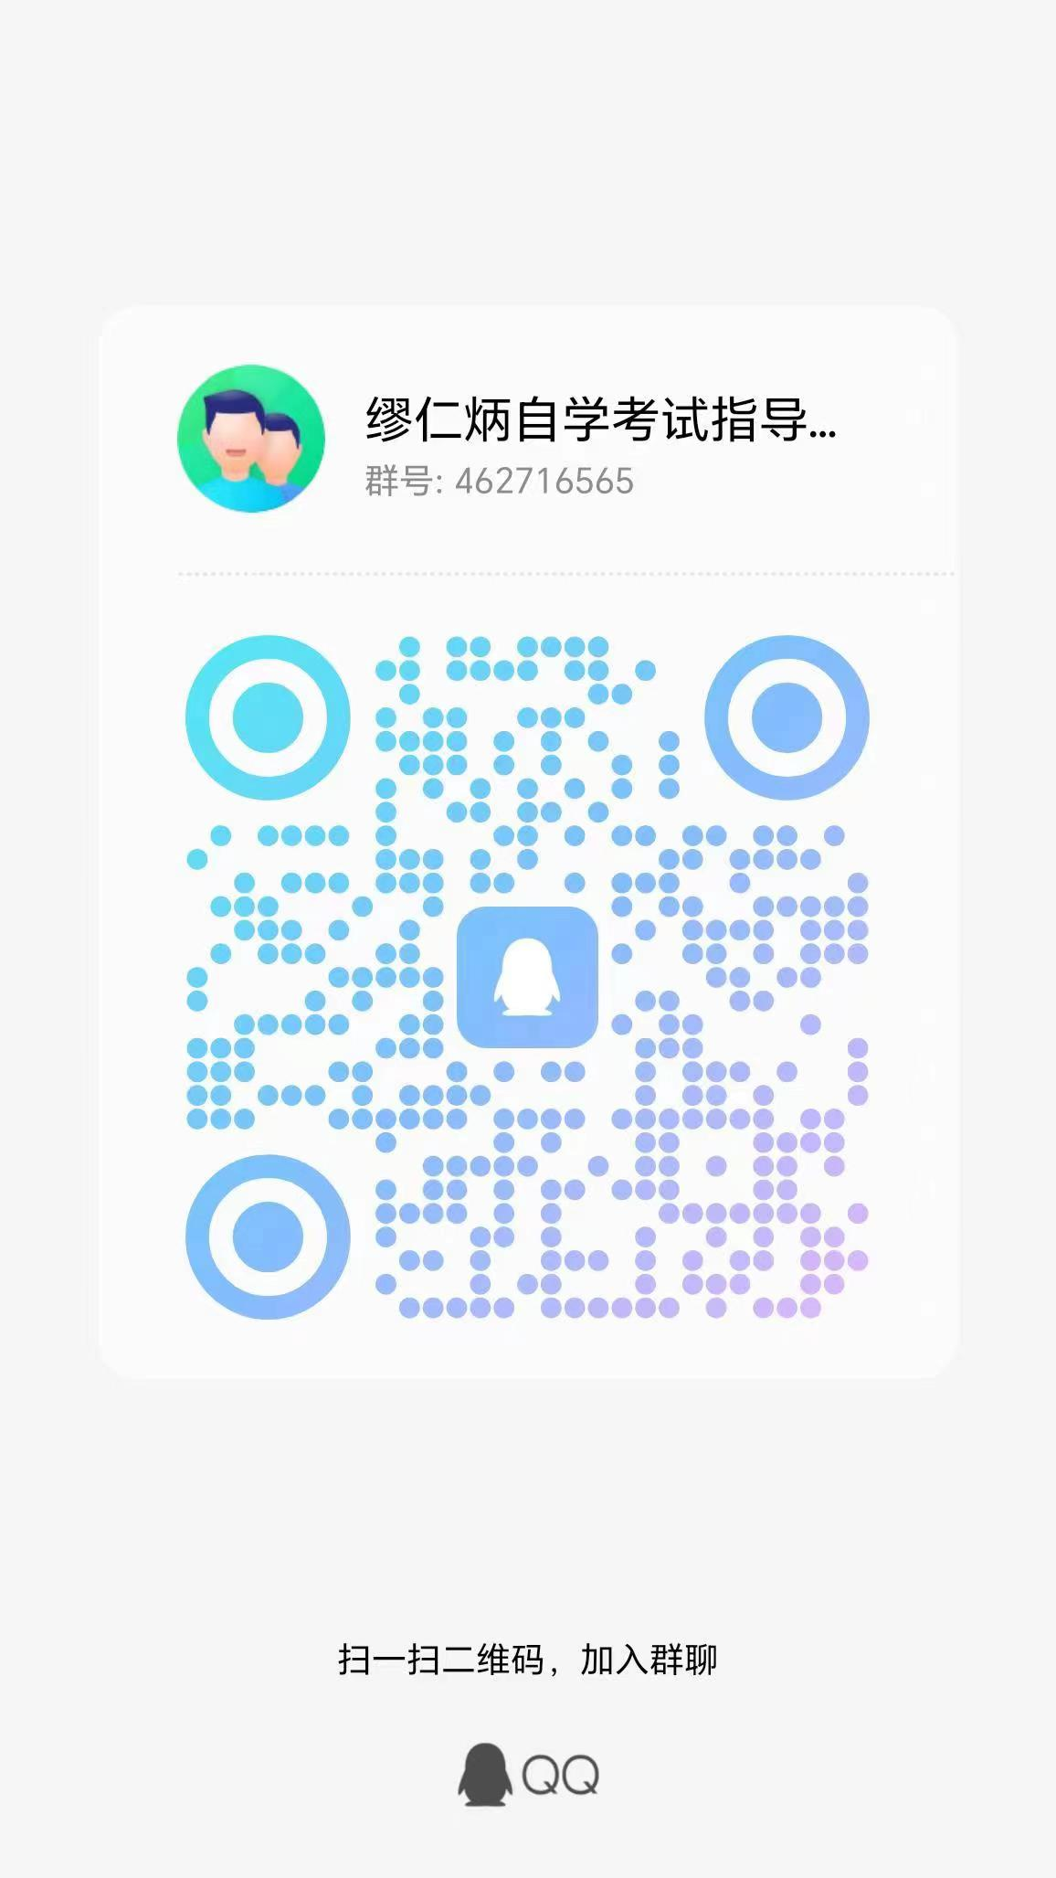
592 | 010123100004 | 21046 | 工商企业管理本科毕业论文(实) | 吕依婷 | 缪仁炳
593 | 010120113353 | 21046 | 工商企业管理本科毕业论文(实) | 周程存 | 缪仁炳
594 | 010122200754 | 21046 | 工商企业管理本科毕业论文(实) | 李春江 | 缪仁炳
595 | 010122202678 | 21046 | 工商企业管理本科毕业论文(实) | 龙明东 | 缪仁炳
596 | 010123100081 | 21046 | 工商企业管理本科毕业论文(实) | 张莹滢 | 缪仁炳
597 | 010123100082 | 21046 | 工商企业管理本科毕业论文(实) | 詹金源 | 缪仁炳
598 | 010123100083 | 21046 | 工商企业管理本科毕业论文(实) | 高淳析 | 缪仁炳
599 | 010123100084 | 21046 | 工商企业管理本科毕业论文(实) | 冯家华 | 缪仁炳
600 | 010123100085 | 21046 | 工商企业管理本科毕业论文(实) | 童伊楠 | 缪仁炳
601 | 010123100086 | 21046 | 工商企业管理本科毕业论文(实) | 顾佳磊 | 缪仁炳
602 | 010123100087 | 21046 | 工商企业管理本科毕业论文(实) | 戴瑶瑶 | 缪仁炳
603 | 010123100088 | 21046 | 工商企业管理本科毕业论文(实) | 徐宇航 | 缪仁炳
604 | 010123100089 | 21046 | 工商企业管理本科毕业论文(实) | 莫晟韬 | 缪仁炳
605 | 010123100114 | 21046 | 工商企业管理本科毕业论文(实) | 陈振 | 缪仁炳
606 | 010123100117 | 21046 | 工商企业管理本科毕业论文(实) | 沈丹 | 缪仁炳
607 | 010123100118 | 21046 | 工商企业管理本科毕业论文(实) | 田学斌 | 缪仁炳
608 | 010123100112 | 21046 | 工商企业管理本科毕业论文(实) | 周芳名 | 缪仁炳
609 | 010123100123 | 21046 | 工商企业管理本科毕业论文(实) | 胡佩佩 | 缪仁炳
610 | 010123100126 | 21046 | 工商企业管理本科毕业论文(实) | 杨怡 | 缪仁炳
611 | 010123100127 | 21046 | 工商企业管理本科毕业论文(实) | 李安明 | 缪仁炳
612 | 010123100130 | 21046 | 工商企业管理本科毕业论文(实) | 饶祥 | 缪仁炳
613 | 010123100131 | 21046 | 工商企业管理本科毕业论文(实) | 王晓青 | 缪仁炳
614 | 010123100132 | 21046 | 工商企业管理本科毕业论文(实) | 徐俊瑶 | 缪仁炳
615 | 010123100137 | 21046 | 工商企业管理本科毕业论文(实) | 郑昊然 | 缪仁炳
616 | 010123100138 | 21046 | 工商企业管理本科毕业论文(实) | 杨郑重 | 缪仁炳
617 | 010123100139 | 21046 | 工商企业管理本科毕业论文(实) | 周怡彤 | 缪仁炳
618 | 010123100140 | 21046 | 工商企业管理本科毕业论文(实) | 齐靖宜 | 缪仁炳
619 | 010123100142 | 21046 | 工商企业管理本科毕业论文(实) | 王辉 | 缪仁炳
620 | 010123100090 | 21046 | 工商企业管理本科毕业论文(实) | 沈佳冰 | 缪仁炳
621 | 010123100092 | 21046 | 工商企业管理本科毕业论文(实) | 施炜 | 孙家胜 | QQ群 验证信息: 姓名+身份证后六位、手机号 进群修改备注为真实姓名 | 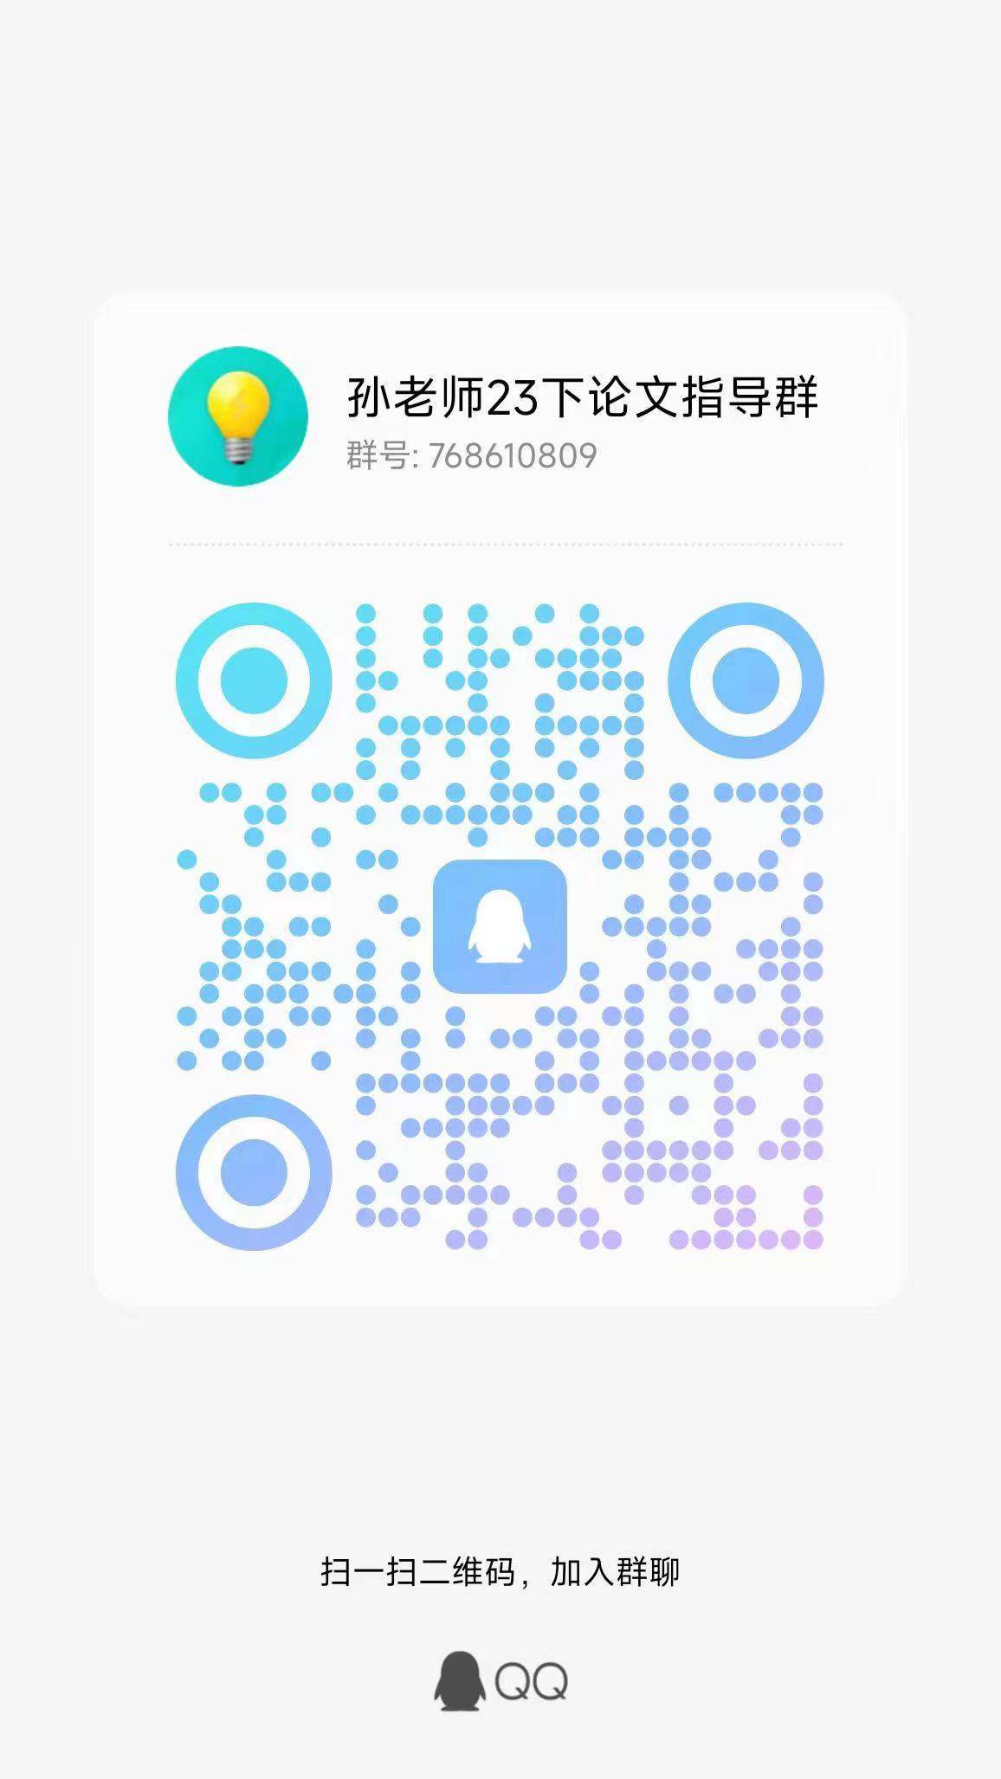
622 | 010123100093 | 21046 | 工商企业管理本科毕业论文(实) | 李敏琪 | 孙家胜
623 | 010123100094 | 21046 | 工商企业管理本科毕业论文(实) | 陈凯 | 孙家胜
624 | 010123100096 | 21046 | 工商企业管理本科毕业论文(实) | 何嘉俊 | 孙家胜
625 | 010123100097 | 21046 | 工商企业管理本科毕业论文(实) | 李宗猛 | 孙家胜
626 | 010123100119 | 21046 | 工商企业管理本科毕业论文(实) | 宫玉洁 | 孙家胜
627 | 010123100101 | 21046 | 工商企业管理本科毕业论文(实) | 顾航伟 | 孙家胜
628 | 010123100103 | 21046 | 工商企业管理本科毕业论文(实) | 罗文庆 | 孙家胜
629 | 010123100105 | 21046 | 工商企业管理本科毕业论文(实) | 李航 | 孙家胜
630 | 010123100107 | 21046 | 工商企业管理本科毕业论文(实) | 董书鹏 | 孙家胜
631 | 010123100106 | 21046 | 工商企业管理本科毕业论文(实) | 黄鹏飞 | 孙家胜
632 | 010123100111 | 21046 | 工商企业管理本科毕业论文(实) | 刘俊 | 孙家胜
633 | 010123100091 | 21046 | 工商企业管理本科毕业论文(实) | 屠金阳 | 孙家胜
634 | 010123100124 | 21046 | 工商企业管理本科毕业论文(实) | 杜楠尔 | 孙家胜
635 | 010123100110 | 21046 | 工商企业管理本科毕业论文(实) | 李政 | 孙家胜
636 | 010123100116 | 21046 | 工商企业管理本科毕业论文(实) | 张心怡 | 孙家胜
637 | 010123100122 | 21046 | 工商企业管理本科毕业论文(实) | 许明将 | 孙家胜
638 | 010110300602 | 21046 | 工商企业管理本科毕业论文(实) | 赵德 | 孙家胜
639 | 100223100432 | 21046 | 工商企业管理本科毕业论文(实) | 沈晓倩 | 孙家胜
640 | 100223101915 | 21046 | 工商企业管理本科毕业论文(实) | 黄程 | 孙家胜
641 | 100223100341 | 21046 | 工商企业管理本科毕业论文(实) | 许诗韵 | 孙家胜
642 | 100223101365 | 21046 | 工商企业管理本科毕业论文(实) | 张金敏 | 孙家胜
643 | 100222202655 | 21046 | 工商企业管理本科毕业论文(实) | 陈心悦 | 孙家胜
644 | 100223100428 | 21046 | 工商企业管理本科毕业论文(实) | 毛雨欣 | 孙家胜
645 | 048322200526 | 21046 | 工商企业管理本科毕业论文(实) | 梁瑞琨 | 孙家胜
646 | 108117200005 | 21046 | 工商企业管理本科毕业论文(实) | 林慧 | 孙家胜
647 | 108100101744 | 21046 | 工商企业管理本科毕业论文(实) | 冉梦钱 | 孙家胜
648 | 022722201858 | 21046 | 工商企业管理本科毕业论文(实) | 王意 | 孙家胜
649 | 030223100278 | 21046 | 工商企业管理本科毕业论文(实) | 孙一艳 | 孙家胜
650 | 030322105139 | 21046 | 工商企业管理本科毕业论文(实) | 项中伟 | 孙家胜
651 | 030222105666 | 21046 | 工商企业管理本科毕业论文(实) | 林俊涵 | 潘绵臻 | 钉钉群 验证信息: 姓名+身份证后六位 进群修改备注为真实姓名 | 
652 | 020123105965 | 21046 | 工商企业管理本科毕业论文(实) | 黄海勇 | 潘绵臻
653 | 030222105180 | 21046 | 工商企业管理本科毕业论文(实) | 徐品武 | 潘绵臻
654 | 030222100448 | 21046 | 工商企业管理本科毕业论文(实) | 周晓军 | 潘绵臻
655 | 030422105803 | 21046 | 工商企业管理本科毕业论文(实) | 周善珠 | 潘绵臻
656 | 030422200977 | 21046 | 工商企业管理本科毕业论文(实) | 左佳璇 | 潘绵臻
657 | 030222105792 | 21046 | 工商企业管理本科毕业论文(实) | 周姜 | 潘绵臻
658 | 020123104422 | 21046 | 工商企业管理本科毕业论文(实) | 陈梦怡 | 潘绵臻
659 | 020123104400 | 21046 | 工商企业管理本科毕业论文(实) | 王靖雅 | 潘绵臻
660 | 038123102589 | 21046 | 工商企业管理本科毕业论文(实) | 陈小飞 | 潘绵臻
661 | 010122203437 | 21046 | 工商企业管理本科毕业论文(实) | 杨媛媛 | 潘绵臻
662 | 010119209569 | 21046 | 工商企业管理本科毕业论文(实) | 陈震 | 潘绵臻
663 | 010119204895 | 21046 | 工商企业管理本科毕业论文(实) | 唐璐 | 潘绵臻
664 | 028222200723 | 21046 | 工商企业管理本科毕业论文(实) | 蔡铭锜 | 潘绵臻
665 | 018421205386 | 21046 | 工商企业管理本科毕业论文(实) | 刘欣 | 潘绵臻
666 | 018422104792 | 21046 | 工商企业管理本科毕业论文(实) | 刘雪勤 | 潘绵臻
667 | 018122104822 | 21046 | 工商企业管理本科毕业论文(实) | 孙彩莲 | 潘绵臻
668 | 070122103317 | 21046 | 工商企业管理本科毕业论文(实) | 杜姗珊 | 潘绵臻
669 | 018123106158 | 21046 | 工商企业管理本科毕业论文(实) | 华雪松 | 潘绵臻
670 | 010122113492 | 21046 | 工商企业管理本科毕业论文(实) | 王婷 | 潘绵臻
671 | 070123101206 | 21046 | 工商企业管理本科毕业论文(实) | 金雪霏 | 潘绵臻
672 | 010114111280 | 21046 | 工商企业管理本科毕业论文(实) | 陈康丽 | 潘绵臻
673 | 010123112553 | 21046 | 工商企业管理本科毕业论文(实) | 杭天渝 | 潘绵臻
674 | 018423201089 | 21046 | 工商企业管理本科毕业论文(实) | 陶柯 | 潘绵臻
675 | 010120206386 | 21046 | 工商企业管理本科毕业论文(实) | 汤勇 | 潘绵臻
676 | 010122108579 | 21046 | 工商企业管理本科毕业论文(实) | 张澜 | 潘绵臻
677 | 010122103014 | 21046 | 工商企业管理本科毕业论文(实) | 程安明 | 潘绵臻
678 | 010123106783 | 21046 | 工商企业管理本科毕业论文(实) | 齐亚丽 | 潘绵臻
679 | 078323201032 | 21046 | 工商企业管理本科毕业论文(实) | 蒋丽莉 | 潘绵臻
680 | 010123104468 | 21046 | 工商企业管理本科毕业论文(实) | 杨治伟 | 潘绵臻
681 | 010123106669 | 21046 | 工商企业管理本科毕业论文(实) | 余荷丹 | 姚丽霞 | QQ群 验证信息: 姓名+身份证后六位 进群修改备注为真实姓名 | 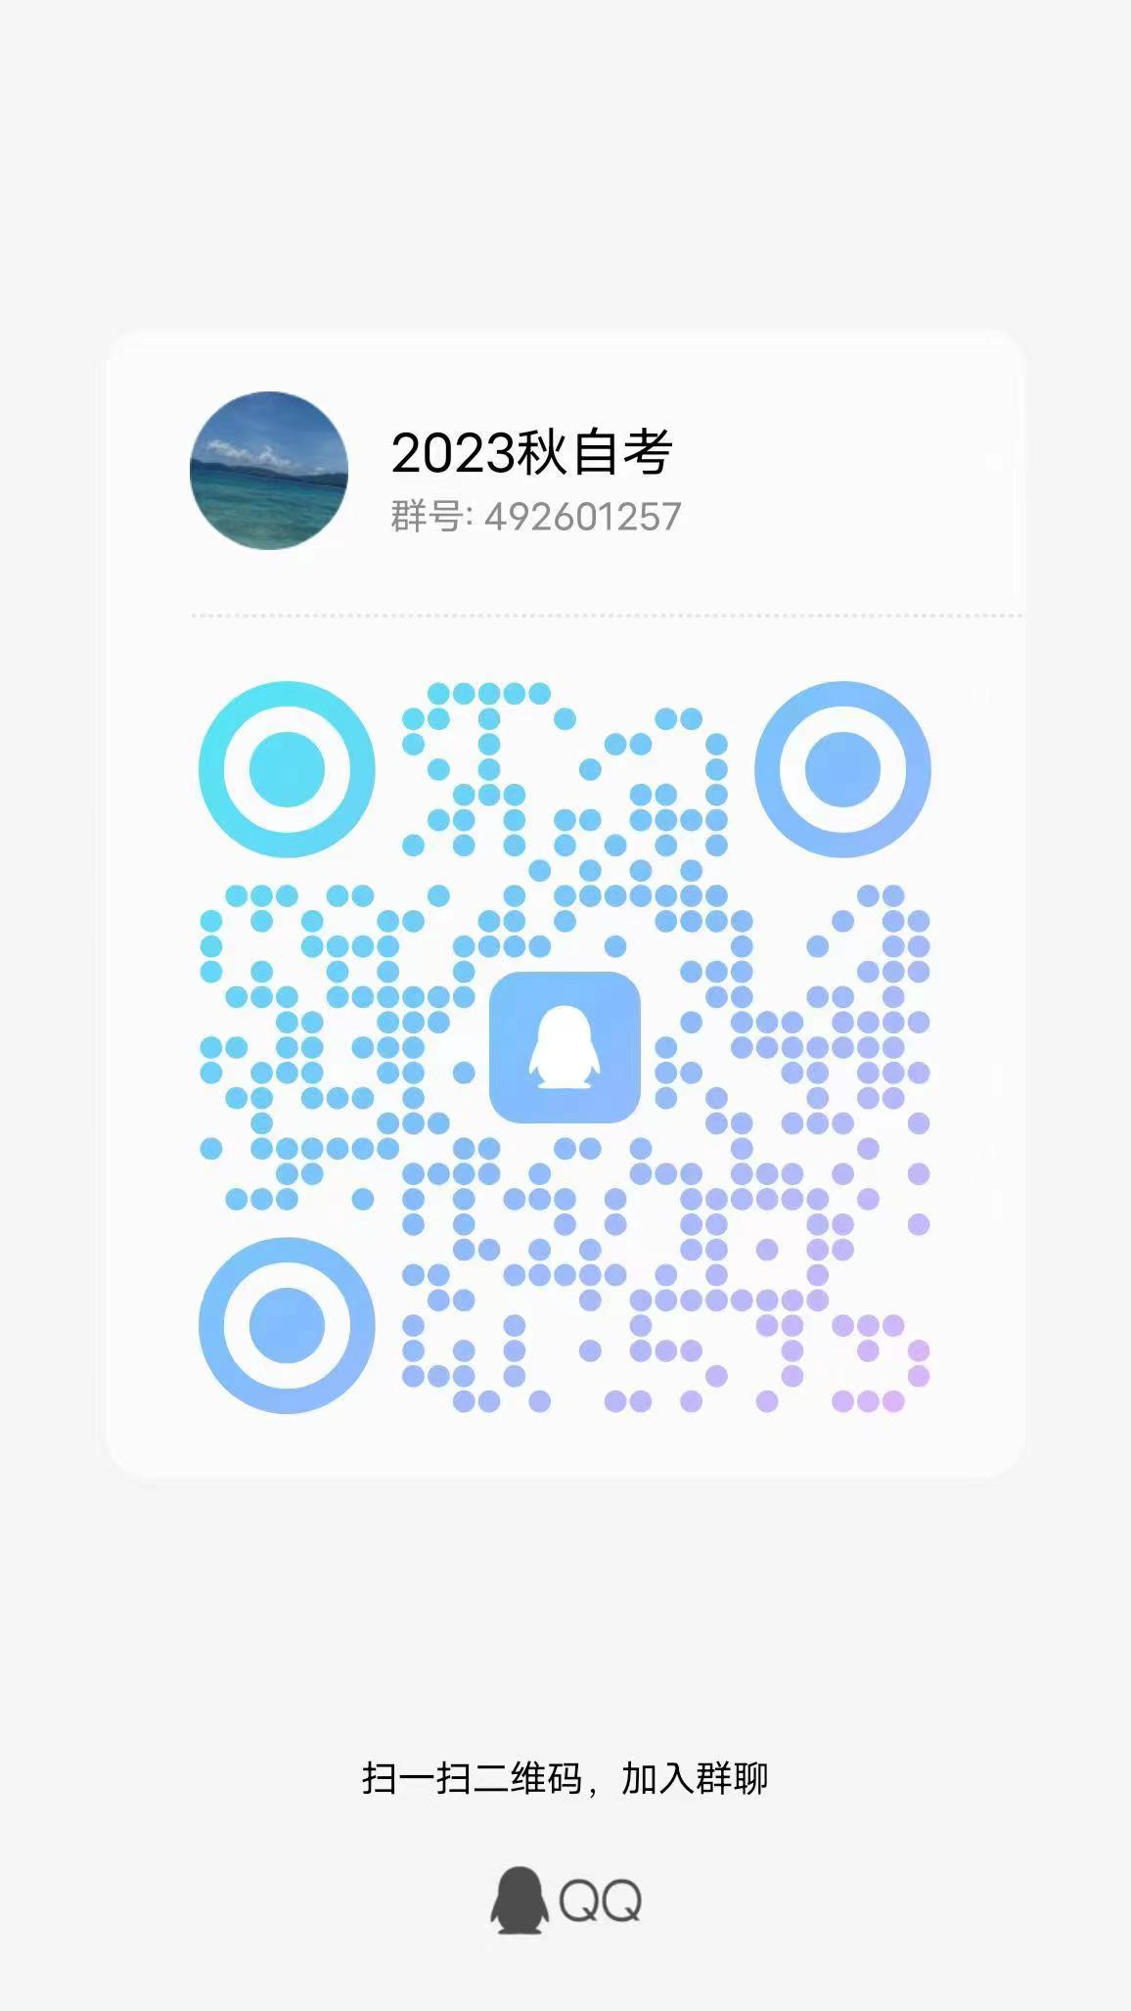
682 | 010123104750 | 21046 | 工商企业管理本科毕业论文(实) | 周杰 | 姚丽霞
683 | 010123105152 | 21046 | 工商企业管理本科毕业论文(实) | 周美霞 | 姚丽霞
684 | 010123105126 | 21046 | 工商企业管理本科毕业论文(实) | 王梓晴 | 姚丽霞
685 | 010123106776 | 21046 | 工商企业管理本科毕业论文(实) | 朱小军 | 姚丽霞
686 | 010123104707 | 21046 | 工商企业管理本科毕业论文(实) | 金良玉 | 姚丽霞
687 | 010122104873 | 21046 | 工商企业管理本科毕业论文(实) | 张林妹 | 姚丽霞
688 | 010122102934 | 21046 | 工商企业管理本科毕业论文(实) | 王二飞 | 姚丽霞
689 | 010123104408 | 21046 | 工商企业管理本科毕业论文(实) | 魏家文 | 姚丽霞
690 | 010119208426 | 21046 | 工商企业管理本科毕业论文(实) | 刘乾 | 姚丽霞
691 | 018123208996 | 21046 | 工商企业管理本科毕业论文(实) | 谢伟帅 | 姚丽霞
692 | 019419114758 | 21046 | 工商企业管理本科毕业论文(实) | 薛昊波 | 姚丽霞
693 | 019420104574 | 21046 | 工商企业管理本科毕业论文(实) | 周佳豪 | 姚丽霞
694 | 019421102546 | 21046 | 工商企业管理本科毕业论文(实) | 丁陈杰 | 姚丽霞
695 | 019421102364 | 21046 | 工商企业管理本科毕业论文(实) | 雷利军 | 姚丽霞
696 | 019421102544 | 21046 | 工商企业管理本科毕业论文(实) | 胡辰芃 | 姚丽霞
697 | 019420104620 | 21046 | 工商企业管理本科毕业论文(实) | 翁帅含 | 姚丽霞
698 | 010122107116 | 21046 | 工商企业管理本科毕业论文(实) | 汤国相 | 姚丽霞
699 | 102422200615 | 21046 | 工商企业管理本科毕业论文(实) | 曹天泽 | 姚丽霞
700 | 018123107264 | 21046 | 工商企业管理本科毕业论文(实) | 高新硕 | 姚丽霞
701 | 010119208619 | 21046 | 工商企业管理本科毕业论文(实) | 沈开立 | 姚丽霞
702 | 010122106829 | 21046 | 工商企业管理本科毕业论文(实) | 崔佩 | 姚丽霞
703 | 010106100408 | 21046 | 工商企业管理本科毕业论文(实) | 陈城 | 姚丽霞
704 | 110113300016 | 21046 | 工商企业管理本科毕业论文(实) | 金芋杉 | 姚丽霞
705 | 110122200266 | 21046 | 工商企业管理本科毕业论文(实) | 姚羽露 | 姚丽霞
706 | 110119200377 | 21046 | 工商企业管理本科毕业论文(实) | 郑琰 | 姚丽霞
707 | 110123100525 | 21046 | 工商企业管理本科毕业论文(实) | 陶浩平 | 姚丽霞
708 | 110120100045 | 21046 | 工商企业管理本科毕业论文(实) | 姚书娟 | 姚丽霞
709 | 018022101743 | 21046 | 工商企业管理本科毕业论文(实) | 李金薇 | 姚丽霞
710 | 018421200402 | 21046 | 工商企业管理本科毕业论文(实) | 沈佳娣 | 姚丽霞
711 | 018422203323 | 21046 | 工商企业管理本科毕业论文(实) | 孙永杰 | 谢江佩 | QQ群 验证信息: 姓名+身份证后六位、手机号 进群修改备注为真实姓名 | 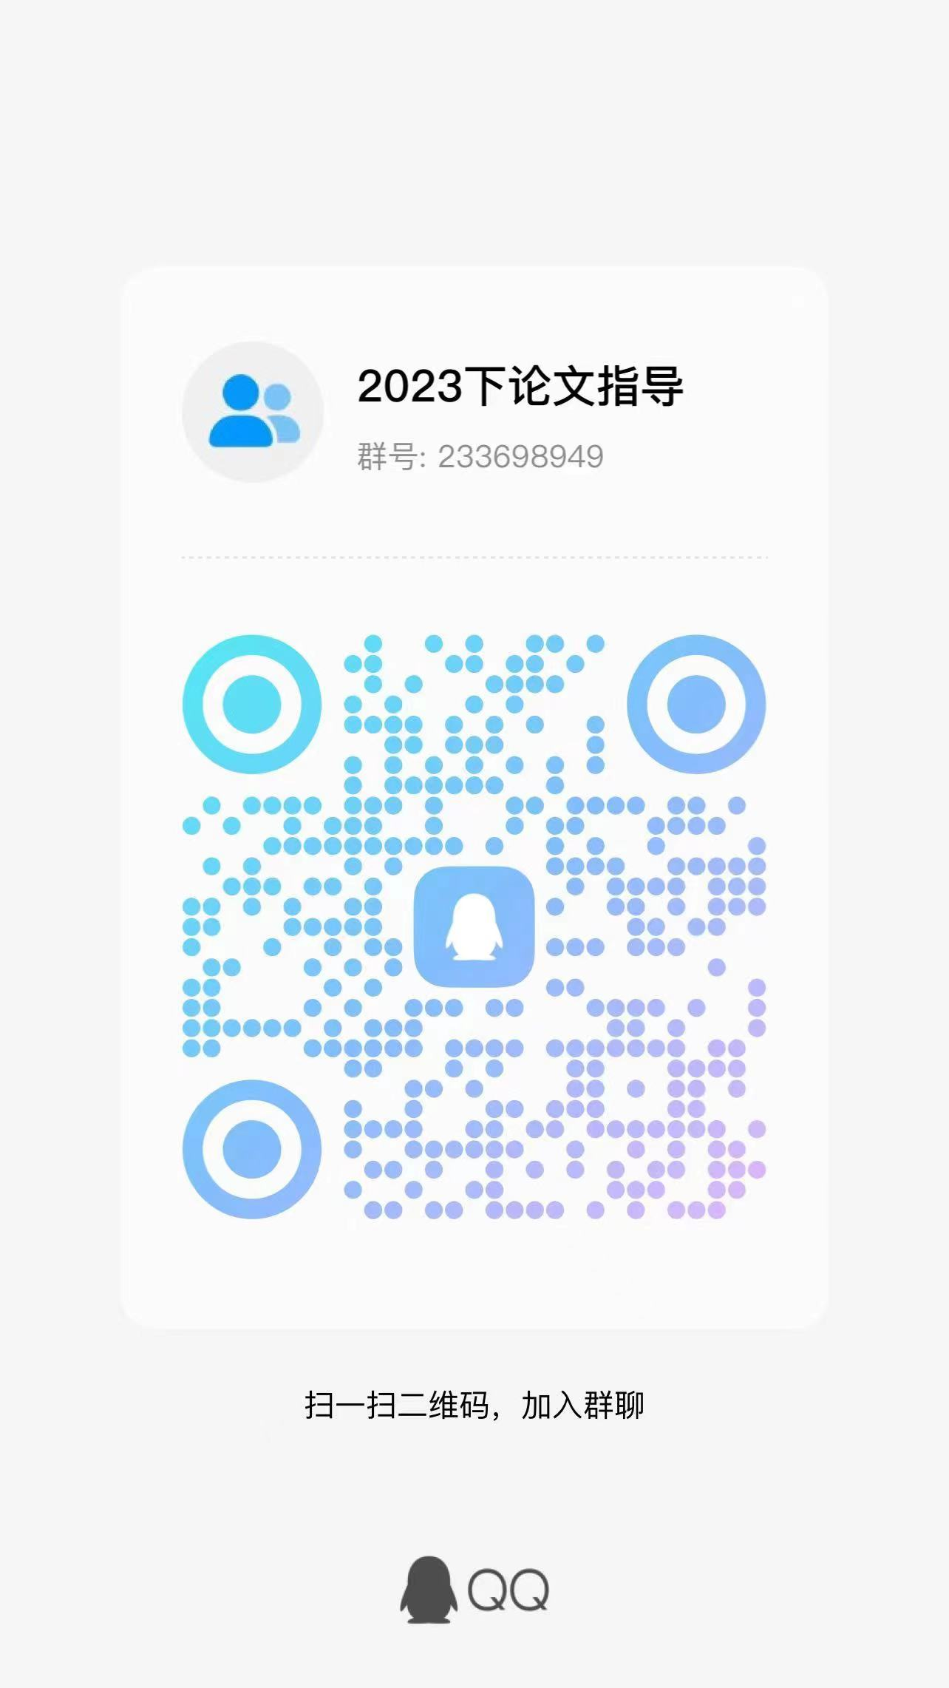
712 | 010115200086 | 21046 | 工商企业管理本科毕业论文(实) | 崔梦醒 | 谢江佩
713 | 028115100012 | 21046 | 工商企业管理本科毕业论文(实) | 温春静 | 谢江佩
714 | 252322100345 | 21046 | 工商企业管理本科毕业论文(实) | 涂晓彬 | 谢江佩
715 | 078418100044 | 21046 | 工商企业管理本科毕业论文(实) | 陈巧玲 | 谢江佩
716 | 010120202914 | 21046 | 工商企业管理本科毕业论文(实) | 兰梓铭 | 谢江佩
717 | 010122202759 | 21046 | 工商企业管理本科毕业论文(实) | 徐云 | 谢江佩
718 | 010117201907 | 21046 | 工商企业管理本科毕业论文(实) | 钱建梅 | 谢江佩
719 | 010120207140 | 21046 | 工商企业管理本科毕业论文(实) | 郭玉杰 | 谢江佩
720 | 018022102295 | 21046 | 工商企业管理本科毕业论文(实) | 杨丽娅 | 谢江佩
721 | 010122107080 | 21046 | 工商企业管理本科毕业论文(实) | 周浩然 | 谢江佩
722 | 070123101081 | 21046 | 工商企业管理本科毕业论文(实) | 于福涛 | 谢江佩
723 | 070123101253 | 21046 | 工商企业管理本科毕业论文(实) | 倪伊蕾 | 谢江佩
724 | 070123101260 | 21046 | 工商企业管理本科毕业论文(实) | 郑晓丽 | 谢江佩
725 | 038220201756 | 21046 | 工商企业管理本科毕业论文(实) | 赖可忆 | 谢江佩
726 | 010122206778 | 21046 | 工商企业管理本科毕业论文(实) | 陈嘉译 | 谢江佩
727 | 010122200772 | 21046 | 工商企业管理本科毕业论文(实) | 裴贝贝 | 谢江佩
728 | 010122202211 | 21046 | 工商企业管理本科毕业论文(实) | 林宣宏 | 谢江佩
729 | 050122101087 | 21046 | 工商企业管理本科毕业论文(实) | 朱杰 | 谢江佩
730 | 010122207517 | 21046 | 工商企业管理本科毕业论文(实) | 顾佳丽 | 谢江佩
731 | 028211300016 | 21046 | 工商企业管理本科毕业论文(实) | 张乃钧 | 谢江佩
732 | 252722101388 | 21046 | 工商企业管理本科毕业论文(实) | 储艳 | 谢江佩
733 | 020120209731 | 21046 | 工商企业管理本科毕业论文(实) | 李沙 | 谢江佩
734 | 010121201938 | 21046 | 工商企业管理本科毕业论文(实) | 汤金金 | 谢江佩
735 | 010122110209 | 21046 | 工商企业管理本科毕业论文(实) | 胡徐佳 | 谢江佩
736 | 028222108428 | 21046 | 工商企业管理本科毕业论文(实) | 陈铭凯 | 谢江佩
737 | 050121100827 | 21046 | 工商企业管理本科毕业论文(实) | 周柳芬 | 谢江佩
738 | 078323100941 | 21046 | 工商企业管理本科毕业论文(实) | 厉权 | 谢江佩
739 | 010120110070 | 21046 | 工商企业管理本科毕业论文(实) | 赵亚平 | 谢江佩
740 | 048121201182 | 21046 | 工商企业管理本科毕业论文(实) | 沈丹平 | 谢江佩
741 | 010121108516 | 21046 | 工商企业管理本科毕业论文(实) | 李铭雨 | 王琼 | QQ群 验证信息: 姓名+身份证后六位、手机号 进群修改备注为真实姓名 | 
742 | 010122107026 | 21046 | 工商企业管理本科毕业论文(实) | 陈鹏宇 | 王琼
743 | 010120204196 | 21046 | 工商企业管理本科毕业论文(实) | 沈佳辉 | 王琼
744 | 018121104949 | 21046 | 工商企业管理本科毕业论文(实) | 徐伟 | 王琼
745 | 010120201919 | 21046 | 工商企业管理本科毕业论文(实) | 卫佳榆 | 王琼
746 | 010119205129 | 21046 | 工商企业管理本科毕业论文(实) | 周艳艳 | 王琼
747 | 010122201657 | 21046 | 工商企业管理本科毕业论文(实) | 王宇霜 | 王琼
748 | 010121107931 | 21046 | 工商企业管理本科毕业论文(实) | 刘辉 | 王琼
749 | 010123106455 | 21046 | 工商企业管理本科毕业论文(实) | 欧晓诗 | 王琼
750 | 010123106557 | 21046 | 工商企业管理本科毕业论文(实) | 洪倩倩 | 王琼
751 | 010121201368 | 21046 | 工商企业管理本科毕业论文(实) | 吴亚明 | 王琼
752 | 018123201221 | 21046 | 工商企业管理本科毕业论文(实) | 袁国秦 | 王琼
753 | 010120205514 | 21046 | 工商企业管理本科毕业论文(实) | 马哲扬 | 王琼
754 | 018022111223 | 21046 | 工商企业管理本科毕业论文(实) | 宋加鑫 | 王琼
755 | 010121110464 | 21046 | 工商企业管理本科毕业论文(实) | 尉敏敏 | 王琼
756 | 010120203055 | 21046 | 工商企业管理本科毕业论文(实) | 喻宇 | 王琼
757 | 018423104492 | 21046 | 工商企业管理本科毕业论文(实) | 李宸轩 | 王琼
758 | 012723203659 | 21046 | 工商企业管理本科毕业论文(实) | 王骁 | 王琼
759 | 010122205370 | 21046 | 工商企业管理本科毕业论文(实) | 汪佳琦 | 王琼
760 | 010122207528 | 21046 | 工商企业管理本科毕业论文(实) | 屠月霞 | 王琼
761 | 018323106518 | 21046 | 工商企业管理本科毕业论文(实) | 姚文华 | 王琼
762 | 018323203134 | 21046 | 工商企业管理本科毕业论文(实) | 朱虔 | 王琼
763 | 018323106470 | 21046 | 工商企业管理本科毕业论文(实) | 姜杭轩 | 王琼
764 | 010122101508 | 21046 | 工商企业管理本科毕业论文(实) | 何雅露 | 王琼
765 | 018320203675 | 21046 | 工商企业管理本科毕业论文(实) | 王利君 | 王琼
766 | 010109130564 | 21046 | 工商企业管理本科毕业论文(实) | 汪菊青 | 王琼
767 | 010109143242 | 21046 | 工商企业管理本科毕业论文(实) | 卢仙华 | 王琼
768 | 010120108865 | 21046 | 工商企业管理本科毕业论文(实) | 蔡怡骁 | 王琼
769 | 010121201340 | 21046 | 工商企业管理本科毕业论文(实) | 洪萱 | 王琼
770 | 010120109356 | 21046 | 工商企业管理本科毕业论文(实) | 叶晓丽 | 王琼
771 | 010122105811 | 21046 | 工商企业管理本科毕业论文(实) | 吴琦 | 王娱琦 | QQ群 验证信息: 身份证后六位+指导老师姓名 进群修改备注为真实姓名 | 
772 | 010122107027 | 21046 | 工商企业管理本科毕业论文(实) | 陈一夫 | 王娱琦
773 | 010122107049 | 21046 | 工商企业管理本科毕业论文(实) | 李鋆睿 | 王娱琦
774 | 018521205335 | 21046 | 工商企业管理本科毕业论文(实) | 王丽晶 | 王娱琦
775 | 030422104083 | 21046 | 工商企业管理本科毕业论文(实) | 张清宇 | 王娱琦
776 | 018223106927 | 21046 | 工商企业管理本科毕业论文(实) | 欧阳金金 | 王娱琦
777 | 010120206039 | 21046 | 工商企业管理本科毕业论文(实) | 韩沛垚 | 王娱琦
778 | 019422108793 | 21046 | 工商企业管理本科毕业论文(实) | 朱昀彬 | 王娱琦
779 | 010121204097 | 21046 | 工商企业管理本科毕业论文(实) | 沈焕焕 | 王娱琦
780 | 010120201638 | 21046 | 工商企业管理本科毕业论文(实) | 刘婷 | 王娱琦
781 | 018123207866 | 21046 | 工商企业管理本科毕业论文(实) | 陈莉娜 | 王娱琦
782 | 019421104387 | 21046 | 工商企业管理本科毕业论文(实) | 林欣怡 | 王娱琦
783 | 038322104700 | 21046 | 工商企业管理本科毕业论文(实) | 章婷 | 王娱琦
784 | 010122206052 | 21046 | 工商企业管理本科毕业论文(实) | 徐娟 | 王娱琦
785 | 010120202781 | 21046 | 工商企业管理本科毕业论文(实) | 黎林海 | 王娱琦
786 | 010119118625 | 21046 | 工商企业管理本科毕业论文(实) | 昌立华 | 王娱琦
787 | 010120110326 | 21046 | 工商企业管理本科毕业论文(实) | 丁嘉璐 | 王娱琦
788 | 010119206739 | 21046 | 工商企业管理本科毕业论文(实) | 唐兵 | 王娱琦
789 | 010121112452 | 21046 | 工商企业管理本科毕业论文(实) | 傅航大 | 王娱琦
790 | 010120207164 | 21046 | 工商企业管理本科毕业论文(实) | 张美香 | 王娱琦
791 | 010118213251 | 21046 | 工商企业管理本科毕业论文(实) | 章丹青 | 王娱琦
792 | 010120202323 | 21046 | 工商企业管理本科毕业论文(实) | 俞涛 | 王娱琦
793 | 010120110976 | 21046 | 工商企业管理本科毕业论文(实) | 张逸玮 | 王娱琦
794 | 019420108472 | 21046 | 工商企业管理本科毕业论文(实) | 周依颖 | 王娱琦
795 | 019421110738 | 21046 | 工商企业管理本科毕业论文(实) | 周鑫野 | 王娱琦
796 | 019422108735 | 21046 | 工商企业管理本科毕业论文(实) | 王骁骏 | 王娱琦
797 | 019422108786 | 21046 | 工商企业管理本科毕业论文(实) | 王蕾 | 王娱琦
798 | 019422108729 | 21046 | 工商企业管理本科毕业论文(实) | 徐家烜 | 王娱琦
799 | 019422108755 | 21046 | 工商企业管理本科毕业论文(实) | 黄徐佳 | 王娱琦
800 | 019422108753 | 21046 | 工商企业管理本科毕业论文(实) | 王欣雨 | 王娱琦
801 | 019422108757 | 21046 | 工商企业管理本科毕业论文(实) | 王丁海 | 徐伟丹 | 钉钉群 验证信息: 姓名+身份证后六位、手机号 进群修改备注为真实姓名 | 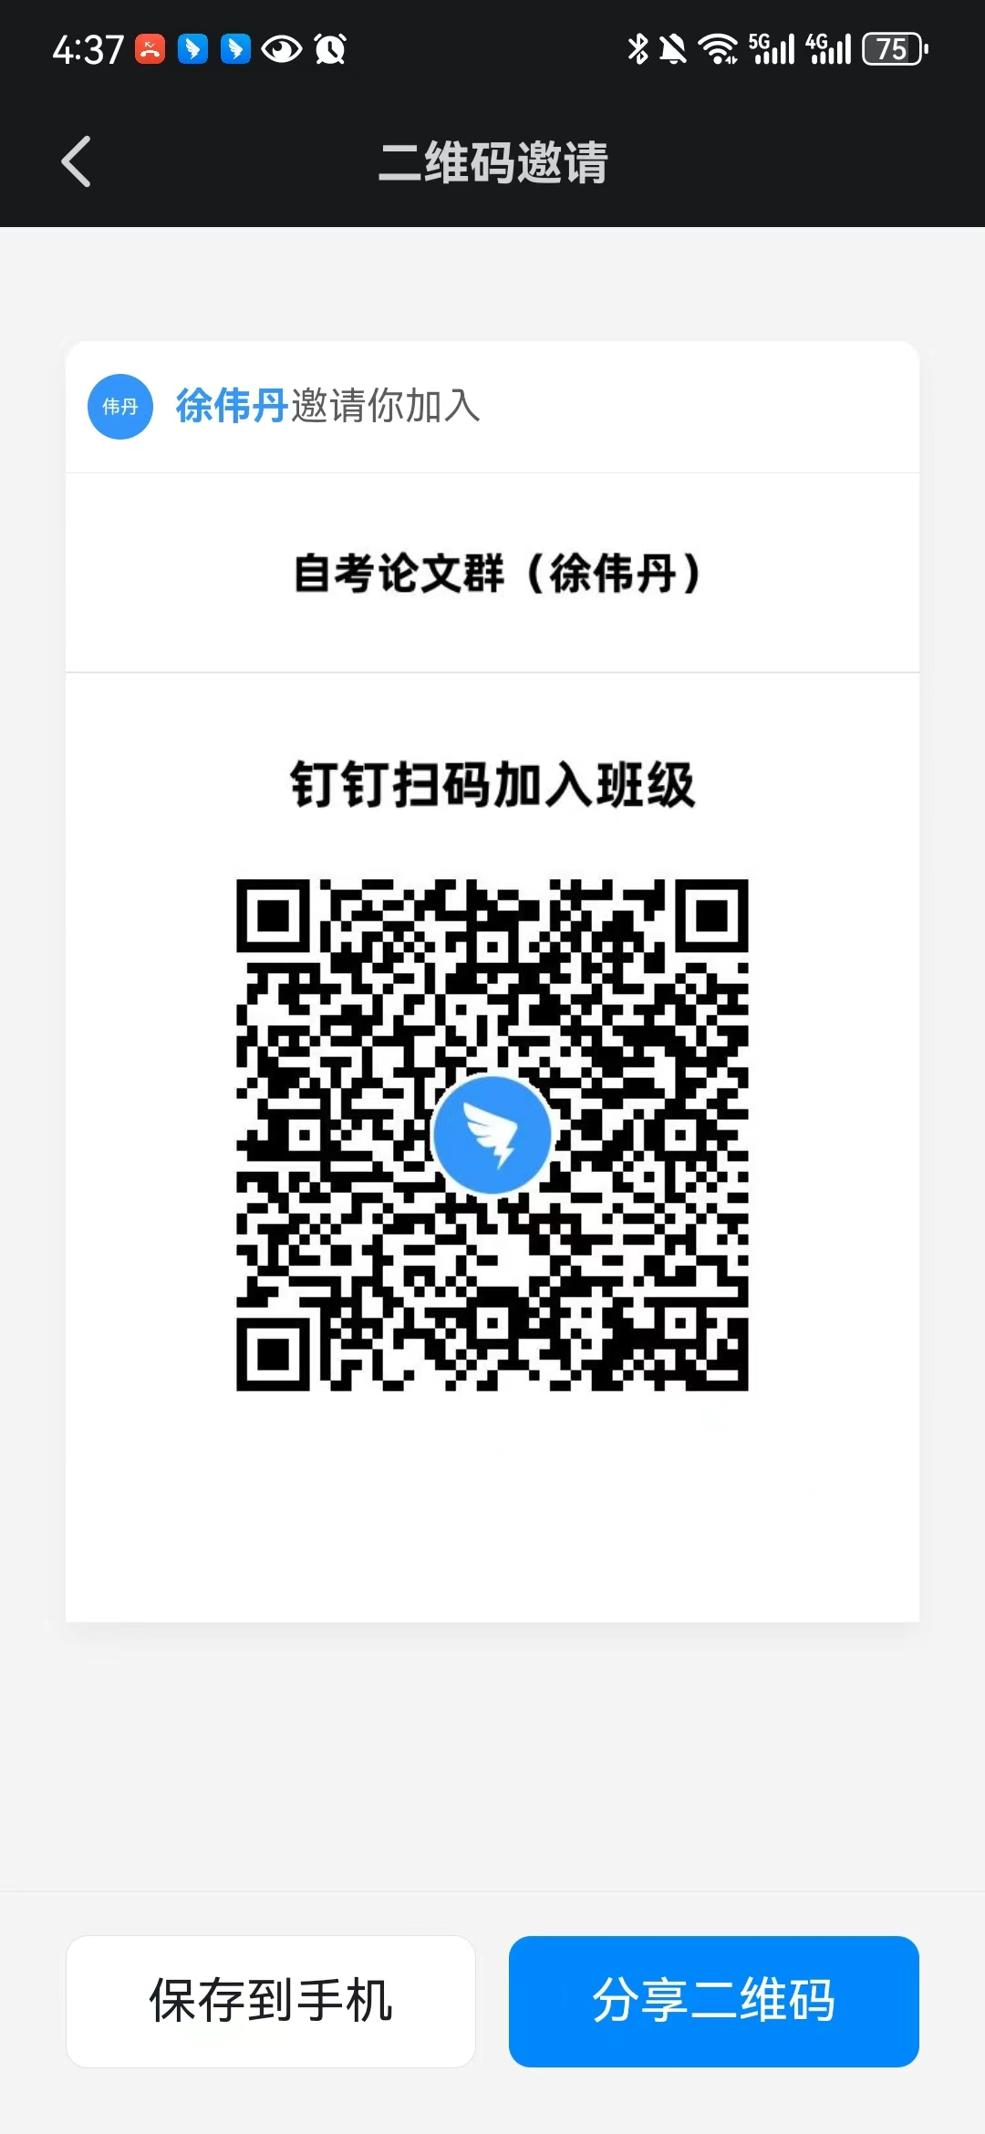
802 | 019422108856 | 21046 | 工商企业管理本科毕业论文(实) | 陆佳涛 | 徐伟丹
803 | 019422108800 | 21046 | 工商企业管理本科毕业论文(实) | 徐顺 | 徐伟丹
804 | 019422108844 | 21046 | 工商企业管理本科毕业论文(实) | 全一帆 | 徐伟丹
805 | 019422108791 | 21046 | 工商企业管理本科毕业论文(实) | 曹子涵 | 徐伟丹
806 | 019422108742 | 21046 | 工商企业管理本科毕业论文(实) | 黄杰 | 徐伟丹
807 | 019422108749 | 21046 | 工商企业管理本科毕业论文(实) | 缪哲毓 | 徐伟丹
808 | 019422108868 | 21046 | 工商企业管理本科毕业论文(实) | 汪昇 | 徐伟丹
809 | 019422108778 | 21046 | 工商企业管理本科毕业论文(实) | 胡雪燕 | 徐伟丹
810 | 019422108773 | 21046 | 工商企业管理本科毕业论文(实) | 杨添译 | 徐伟丹
811 | 019422108746 | 21046 | 工商企业管理本科毕业论文(实) | 金昕怡 | 徐伟丹
812 | 019422200180 | 21046 | 工商企业管理本科毕业论文(实) | 刘俞延 | 徐伟丹
813 | 019422108811 | 21046 | 工商企业管理本科毕业论文(实) | 李琳 | 徐伟丹
814 | 010121108025 | 21046 | 工商企业管理本科毕业论文(实) | 黄敏莉 | 徐伟丹
815 | 252523200001 | 21046 | 工商企业管理本科毕业论文(实) | 吴璐杰 | 徐伟丹
816 | 010121203497 | 21046 | 工商企业管理本科毕业论文(实) | 陈宇江 | 徐伟丹
817 | 010119203410 | 21046 | 工商企业管理本科毕业论文(实) | 谭晓兰 | 徐伟丹
818 | 018123108209 | 21046 | 工商企业管理本科毕业论文(实) | 赵燕虹 | 徐伟丹
819 | 010121205572 | 21046 | 工商企业管理本科毕业论文(实) | 夏义静 | 徐伟丹
820 | 010119209024 | 21046 | 工商企业管理本科毕业论文(实) | 强名威 | 徐伟丹
821 | 010120109107 | 21046 | 工商企业管理本科毕业论文(实) | 胡小丽 | 徐伟丹
822 | 018523208480 | 21046 | 工商企业管理本科毕业论文(实) | 程婧宁 | 徐伟丹
823 | 018522100389 | 21046 | 工商企业管理本科毕业论文(实) | 洪佳佳 | 徐伟丹
824 | 018022107421 | 21046 | 工商企业管理本科毕业论文(实) | 李宇霞 | 徐伟丹
825 | 018022202936 | 21046 | 工商企业管理本科毕业论文(实) | 孙晨阳 | 徐伟丹
826 | 018022106310 | 21046 | 工商企业管理本科毕业论文(实) | 曹志森 | 徐伟丹
827 | 018022100656 | 21046 | 工商企业管理本科毕业论文(实) | 薛红云 | 徐伟丹
828 | 018022206573 | 21046 | 工商企业管理本科毕业论文(实) | 钟佳欣 | 徐伟丹
829 | 010121201089 | 21046 | 工商企业管理本科毕业论文(实) | 蒋慧娟 | 徐伟丹
830 | 018022113225 | 21046 | 工商企业管理本科毕业论文(实) | 毕昇辉 | 徐伟丹
831 | 010122107047 | 21046 | 工商企业管理本科毕业论文(实) | 李晟苑 | 林莉 | QQ群 验证信息: 姓名+身份证后六位、手机号 进群修改备注为真实姓名 | 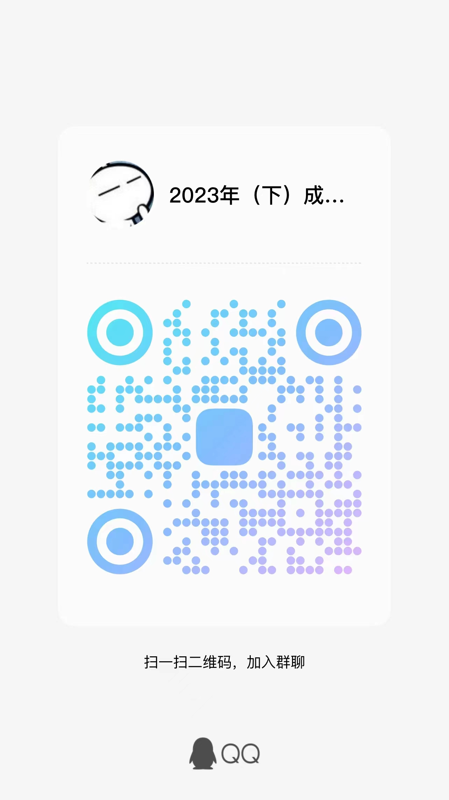
832 | 018022101414 | 21046 | 工商企业管理本科毕业论文(实) | 杨顺天 | 林莉
833 | 010122203222 | 21046 | 工商企业管理本科毕业论文(实) | 骆政翰 | 林莉
834 | 010122204859 | 21046 | 工商企业管理本科毕业论文(实) | 陈欣怡 | 林莉
835 | 010122112372 | 21046 | 工商企业管理本科毕业论文(实) | 王思杰 | 林莉
836 | 010122203422 | 21046 | 工商企业管理本科毕业论文(实) | 贾帅帅 | 林莉
837 | 018023209523 | 21046 | 工商企业管理本科毕业论文(实) | 周蕊 | 林莉
838 | 018023114517 | 21046 | 工商企业管理本科毕业论文(实) | 卓子涵 | 林莉
839 | 018023113892 | 21046 | 工商企业管理本科毕业论文(实) | 曾梓航 | 林莉
840 | 018023114036 | 21046 | 工商企业管理本科毕业论文(实) | 费许成 | 林莉
841 | 018023113846 | 21046 | 工商企业管理本科毕业论文(实) | 任俊豪 | 林莉
842 | 010121208795 | 21046 | 工商企业管理本科毕业论文(实) | 姚雯雯 | 林莉
843 | 010121111856 | 21046 | 工商企业管理本科毕业论文(实) | 赵金杰 | 林莉
844 | 010121111987 | 21046 | 工商企业管理本科毕业论文(实) | 李飞 | 林莉
845 | 018121200202 | 21046 | 工商企业管理本科毕业论文(实) | 彭瑶晨 | 林莉
846 | 018122205503 | 21046 | 工商企业管理本科毕业论文(实) | 吴沈万 | 林莉
847 | 018123209392 | 21046 | 工商企业管理本科毕业论文(实) | 邵心悦 | 林莉
848 | 010121205210 | 21046 | 工商企业管理本科毕业论文(实) | 陈亚利 | 林莉
849 | 010121208193 | 21046 | 工商企业管理本科毕业论文(实) | 冯斯淼 | 林莉
850 | 018323106542 | 21046 | 工商企业管理本科毕业论文(实) | 兰素蕉 | 林莉
851 | 010121206134 | 21046 | 工商企业管理本科毕业论文(实) | 徐懿 | 林莉
852 | 010123104679 | 21046 | 工商企业管理本科毕业论文(实) | 丁仁义 | 林莉
853 | 018123205326 | 21046 | 工商企业管理本科毕业论文(实) | 王哲 | 林莉
854 | 010121202993 | 21046 | 工商企业管理本科毕业论文(实) | 谷礼杰 | 林莉
855 | 010123106890 | 21046 | 工商企业管理本科毕业论文(实) | 吕艺星 | 林莉
856 | 010119207687 | 21046 | 工商企业管理本科毕业论文(实) | 周淑仙 | 林莉
857 | 012222105215 | 21046 | 工商企业管理本科毕业论文(实) | 童晓锋 | 林莉
858 | 010122113287 | 21046 | 工商企业管理本科毕业论文(实) | 黄晓娟 | 林莉
859 | 018323201682 | 21046 | 工商企业管理本科毕业论文(实) | 童晶涛 | 林莉
860 | 018121207030 | 21046 | 工商企业管理本科毕业论文(实) | 郑旭 | 林莉
861 | 050123201229 | 21046 | 工商企业管理本科毕业论文(实) | 付洁 | 林莉
862 | 010122203294 | 21046 | 工商企业管理本科毕业论文(实) | 万成斌 | 林莉
863 | 010122203255 | 21046 | 工商企业管理本科毕业论文(实) | 江丽 | 林莉
864 | 010122106109 | 21046 | 工商企业管理本科毕业论文(实) | 张学艳 | 林莉
865 | 010119201438 | 21046 | 工商企业管理本科毕业论文(实) | 李远 | 林莉
866 | 018423201140 | 21046 | 工商企业管理本科毕业论文(实) | 杨雨瑶 | 肖迪 | QQ群 验证信息: 姓名+身份证后六位、手机号 进群修改备注为真实姓名 | 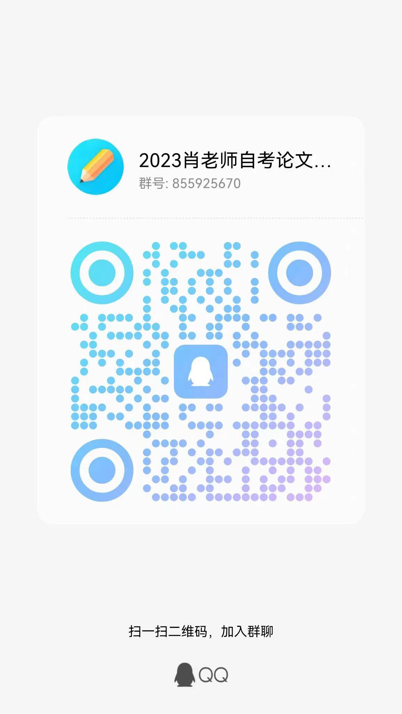
867 | 018423203778 | 21046 | 工商企业管理本科毕业论文(实) | 沈敏 | 肖迪
868 | 010120105890 | 21046 | 工商企业管理本科毕业论文(实) | 李林玉 | 肖迪
869 | 018023102170 | 21046 | 工商企业管理本科毕业论文(实) | 徐婷 | 肖迪
870 | 010122201878 | 21046 | 工商企业管理本科毕业论文(实) | 庞建波 | 肖迪
871 | 018120204929 | 21046 | 工商企业管理本科毕业论文(实) | 袁丹丹 | 肖迪
872 | 010120109243 | 21046 | 工商企业管理本科毕业论文(实) | 黄丹丹 | 肖迪
873 | 010119208278 | 21046 | 工商企业管理本科毕业论文(实) | 王晓婷 | 肖迪
874 | 040120100305 | 21046 | 工商企业管理本科毕业论文(实) | 许梦姣 | 肖迪
875 | 019420107144 | 21046 | 工商企业管理本科毕业论文(实) | 黄佳敏 | 肖迪
876 | 010119201758 | 21046 | 工商企业管理本科毕业论文(实) | 葛玉文 | 肖迪
877 | 018122102461 | 21046 | 工商企业管理本科毕业论文(实) | 何剑 | 肖迪
878 | 018123107546 | 21046 | 工商企业管理本科毕业论文(实) | 高文雅 | 肖迪
879 | 018121202557 | 21046 | 工商企业管理本科毕业论文(实) | 吴莹 | 肖迪
880 | 018023201286 | 21046 | 工商企业管理本科毕业论文(实) | 赵宇旋 | 肖迪
881 | 060119200463 | 21046 | 工商企业管理本科毕业论文(实) | 罗丽娜 | 肖迪
882 | 018122101931 | 21046 | 工商企业管理本科毕业论文(实) | 汪月华 | 肖迪
883 | 018123105379 | 21046 | 工商企业管理本科毕业论文(实) | 唐钦琳 | 肖迪
884 | 021120207409 | 21046 | 工商企业管理本科毕业论文(实) | 丁可怡 | 肖迪
885 | 018122201344 | 21046 | 工商企业管理本科毕业论文(实) | 祝晨晨 | 肖迪
886 | 018119114087 | 21046 | 工商企业管理本科毕业论文(实) | 李锋 | 肖迪
887 | 010122203247 | 21046 | 工商企业管理本科毕业论文(实) | 朱琪 | 肖迪
888 | 010122107084 | 21046 | 工商企业管理本科毕业论文(实) | 周鑫鹏 | 肖迪
889 | 010122107078 | 21046 | 工商企业管理本科毕业论文(实) | 钟珂莹 | 肖迪
890 | 018422113249 | 21046 | 工商企业管理本科毕业论文(实) | 张勇军 | 肖迪
891 | 010123204868 | 21046 | 工商企业管理本科毕业论文(实) | 张飞 | 肖迪
892 | 018422205348 | 21046 | 工商企业管理本科毕业论文(实) | 于泽泽 | 肖迪
893 | 010122107052 | 21046 | 工商企业管理本科毕业论文(实) | 苏紫莹 | 肖迪
894 | 010122107067 | 21046 | 工商企业管理本科毕业论文(实) | 于红天 | 肖迪
895 | 010118102417 | 21046 | 工商企业管理本科毕业论文(实) | 何川 | 肖迪
896 | 010121106570 | 21046 | 工商企业管理本科毕业论文(实) | 曾萍慧 | 肖迪
897 | 010122107032 | 21046 | 工商企业管理本科毕业论文(实) | 胡柯欣 | 肖迪
898 | 010122107025 | 21046 | 工商企业管理本科毕业论文(实) | 陈柯彤 | 肖迪
899 | 010122107044 | 21046 | 工商企业管理本科毕业论文(实) | 金禹童 | 肖迪
900 | 010122107062 | 21046 | 工商企业管理本科毕业论文(实) | 徐莎莎 | 肖迪
901 | 010121102067 | 21046 | 工商企业管理本科毕业论文(实) | 徐轩 | 胡玮玮 | QQ群 验证信息: 姓名+身份证后六位 进群修改备注为真实姓名 | 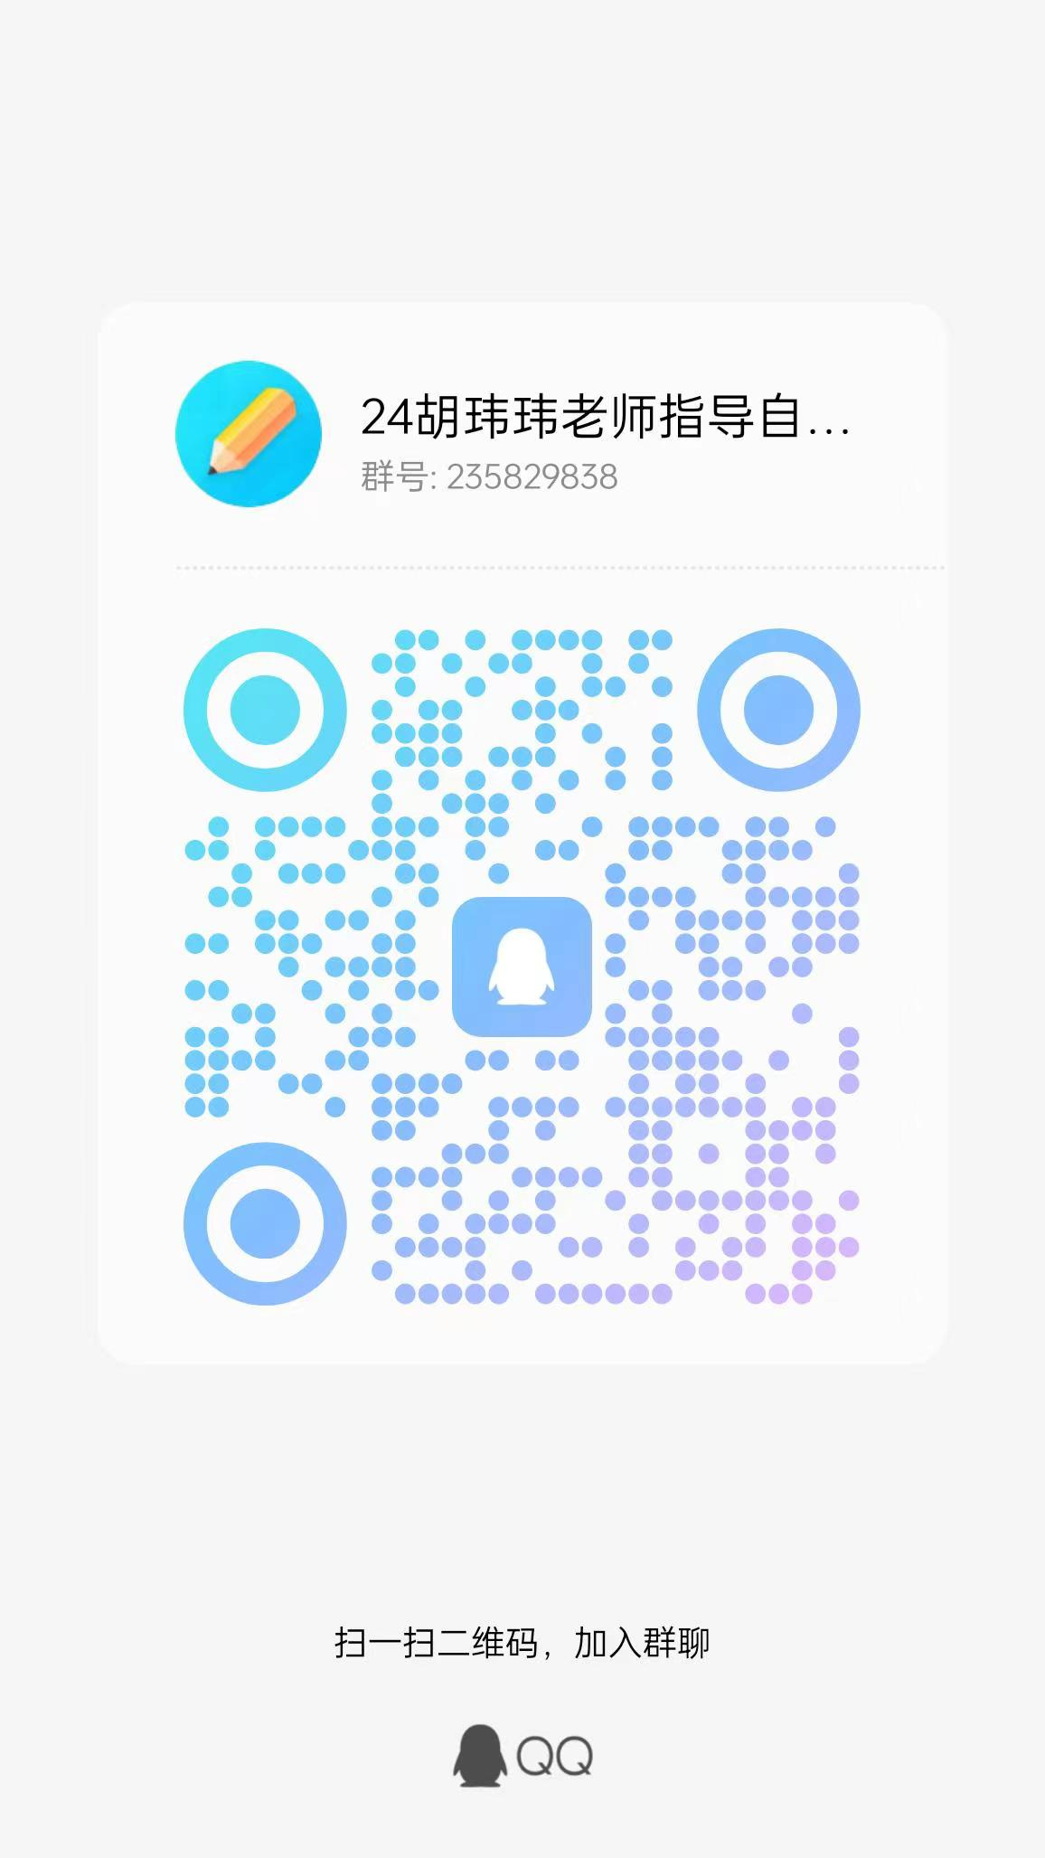
902 | 010122107057 | 21046 | 工商企业管理本科毕业论文(实) | 王硕苑 | 胡玮玮
903 | 010122107083 | 21046 | 工商企业管理本科毕业论文(实) | 周骏超 | 胡玮玮
904 | 010122107040 | 21046 | 工商企业管理本科毕业论文(实) | 蒋悦 | 胡玮玮
905 | 010122107029 | 21046 | 工商企业管理本科毕业论文(实) | 陈贇贇 | 胡玮玮
906 | 010122107030 | 21046 | 工商企业管理本科毕业论文(实) | 胡佳磊 | 胡玮玮
907 | 018418100304 | 21046 | 工商企业管理本科毕业论文(实) | 孟恩惠 | 胡玮玮
908 | 018022111837 | 21046 | 工商企业管理本科毕业论文(实) | 陈杨 | 胡玮玮
909 | 010107202198 | 21046 | 工商企业管理本科毕业论文(实) | 胡方静 | 胡玮玮
910 | 018022200398 | 21046 | 工商企业管理本科毕业论文(实) | 王俊婷 | 胡玮玮
911 | 018022102027 | 21046 | 工商企业管理本科毕业论文(实) | 王佳华 | 胡玮玮
912 | 018421201200 | 21046 | 工商企业管理本科毕业论文(实) | 金雅文 | 胡玮玮
913 | 010123200968 | 21046 | 工商企业管理本科毕业论文(实) | 李静 | 胡玮玮
914 | 018022100469 | 21046 | 工商企业管理本科毕业论文(实) | 路珍 | 胡玮玮
915 | 018420206722 | 21046 | 工商企业管理本科毕业论文(实) | 郑雨琪 | 胡玮玮
916 | 018422106743 | 21046 | 工商企业管理本科毕业论文(实) | 熊玉源 | 胡玮玮
917 | 018422203293 | 21046 | 工商企业管理本科毕业论文(实) | 胡雨轩 | 胡玮玮
918 | 010122107035 | 21046 | 工商企业管理本科毕业论文(实) | 蒋丽萍 | 胡玮玮
919 | 010120205524 | 21046 | 工商企业管理本科毕业论文(实) | 徐良 | 胡玮玮
920 | 010120207556 | 21046 | 工商企业管理本科毕业论文(实) | 冯倪嘉 | 胡玮玮
921 | 052322100061 | 21046 | 工商企业管理本科毕业论文(实) | 郭赟 | 胡玮玮
922 | 052322200421 | 21046 | 工商企业管理本科毕业论文(实) | 周玥 | 胡玮玮
923 | 052321200044 | 21046 | 工商企业管理本科毕业论文(实) | 陈文茜 | 胡玮玮
924 | 052120200020 | 21046 | 工商企业管理本科毕业论文(实) | 刘碧如 | 胡玮玮
925 | 052122200420 | 21046 | 工商企业管理本科毕业论文(实) | 高诗滟 | 胡玮玮
926 | 050123201481 | 21046 | 工商企业管理本科毕业论文(实) | 张婧怡 | 胡玮玮
927 | 050122200352 | 21046 | 工商企业管理本科毕业论文(实) | 沈佳 | 胡玮玮
928 | 050122200794 | 21046 | 工商企业管理本科毕业论文(实) | 钟晓斌 | 胡玮玮
929 | 050121100867 | 21046 | 工商企业管理本科毕业论文(实) | 王毓敏 | 胡玮玮
930 | 052221100662 | 21046 | 工商企业管理本科毕业论文(实) | 吴家伟 | 胡玮玮
931 | 052222200361 | 21046 | 工商企业管理本科毕业论文(实) | 金艳文 | 鲁其辉 | QQ群 验证信息: 姓名+身份证后六位、手机号 进群修改备注为真实姓名 | 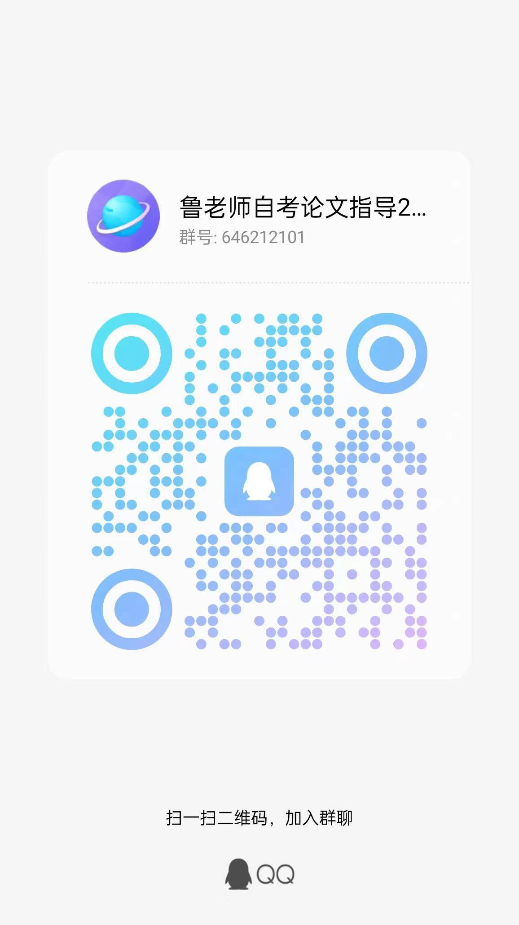
932 | 010121107887 | 21046 | 工商企业管理本科毕业论文(实) | 周雪 | 鲁其辉
933 | 018023105184 | 21046 | 工商企业管理本科毕业论文(实) | 孙德云 | 鲁其辉
934 | 010119112522 | 21046 | 工商企业管理本科毕业论文(实) | 杨海波 | 鲁其辉
935 | 048122100086 | 21046 | 工商企业管理本科毕业论文(实) | 李莲花 | 鲁其辉
936 | 018121200195 | 21046 | 工商企业管理本科毕业论文(实) | 杨媚 | 鲁其辉
937 | 042420200365 | 21046 | 工商企业管理本科毕业论文(实) | 胡逸岚 | 鲁其辉
938 | 040118204121 | 21046 | 工商企业管理本科毕业论文(实) | 贾依蕾 | 鲁其辉
939 | 042122104042 | 21046 | 工商企业管理本科毕业论文(实) | 徐超飞 | 鲁其辉
940 | 040121202004 | 21046 | 工商企业管理本科毕业论文(实) | 高扬 | 鲁其辉
941 | 040120100541 | 21046 | 工商企业管理本科毕业论文(实) | 韩美芳 | 鲁其辉
942 | 048214101003 | 21046 | 工商企业管理本科毕业论文(实) | 潘秀莲 | 鲁其辉
943 | 048219100168 | 21046 | 工商企业管理本科毕业论文(实) | 张燕华 | 鲁其辉
944 | 010121111289 | 21046 | 工商企业管理本科毕业论文(实) | 金莉秋 | 鲁其辉
945 | 048322200358 | 21046 | 工商企业管理本科毕业论文(实) | 唐松 | 鲁其辉
946 | 048321201737 | 21046 | 工商企业管理本科毕业论文(实) | 田霞 | 鲁其辉
947 | 040119200175 | 21046 | 工商企业管理本科毕业论文(实) | 戴小燕 | 鲁其辉
948 | 040122101186 | 21046 | 工商企业管理本科毕业论文(实) | 杨瑶 | 鲁其辉
949 | 040120201838 | 21046 | 工商企业管理本科毕业论文(实) | 张佳悦 | 鲁其辉
950 | 040122101890 | 21046 | 工商企业管理本科毕业论文(实) | 宋成媛 | 鲁其辉
951 | 018123112612 | 21046 | 工商企业管理本科毕业论文(实) | 陈璟瑜 | 鲁其辉
952 | 010122109953 | 21046 | 工商企业管理本科毕业论文(实) | 钱亦心 | 鲁其辉
953 | 082123100028 | 21046 | 工商企业管理本科毕业论文(实) | 程晓莹 | 鲁其辉
954 | 088100102167 | 21046 | 工商企业管理本科毕业论文(实) | 林建文 | 鲁其辉
955 | 078321200583 | 21046 | 工商企业管理本科毕业论文(实) | 黄建深 | 鲁其辉
956 | 078322103331 | 21046 | 工商企业管理本科毕业论文(实) | 刘垚欣 | 鲁其辉
957 | 070122100871 | 21046 | 工商企业管理本科毕业论文(实) | 金云 | 鲁其辉
958 | 078121101109 | 21046 | 工商企业管理本科毕业论文(实) | 应敏 | 鲁其辉
959 | 040122200014 | 21046 | 工商企业管理本科毕业论文(实) | 黄薇莉 | 鲁其辉
960 | 070123100131 | 21046 | 工商企业管理本科毕业论文(实) | 邹超 | 鲁其辉
961 | 010122112707 | 21046 | 工商企业管理本科毕业论文(实) | 罗德辉 | 孙琦 | QQ群 验证信息: 姓名+身份证后六位、手机号 进群修改备注为真实姓名 | 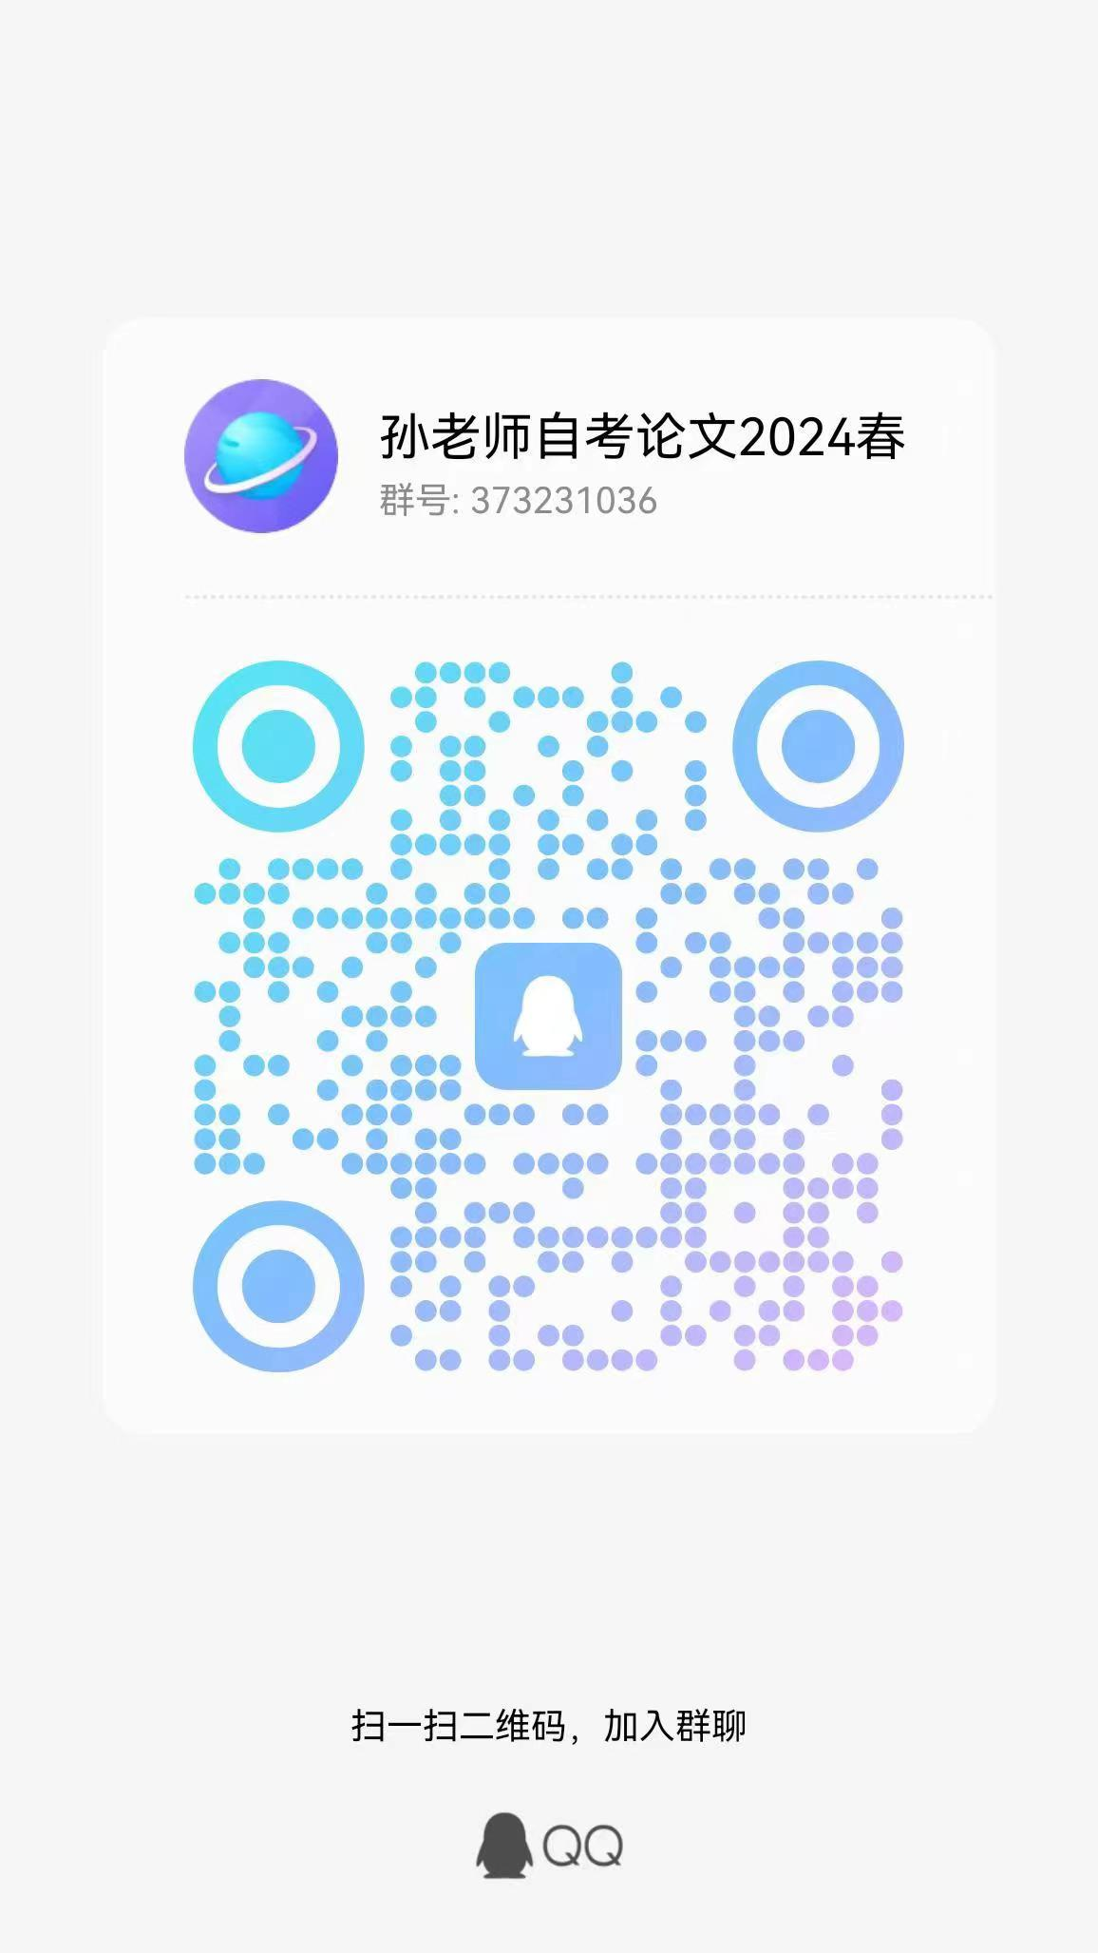
962 | 078321200809 | 21046 | 工商企业管理本科毕业论文(实) | 孙凤英 | 孙琦
963 | 110120200284 | 21046 | 工商企业管理本科毕业论文(实) | 杨素玲 | 孙琦
964 | 110121100338 | 21046 | 工商企业管理本科毕业论文(实) | 常菊 | 孙琦
965 | 070123101045 | 21046 | 工商企业管理本科毕业论文(实) | 卢诗慧 | 孙琦
966 | 078420200449 | 21046 | 工商企业管理本科毕业论文(实) | 文建 | 孙琦
967 | 010122112845 | 21046 | 工商企业管理本科毕业论文(实) | 吕聪锐 | 孙琦
968 | 078121100220 | 21046 | 工商企业管理本科毕业论文(实) | 李厚情 | 孙琦
969 | 010122109536 | 21046 | 工商企业管理本科毕业论文(实) | 徐嘉诚 | 孙琦
970 | 020123105942 | 21046 | 工商企业管理本科毕业论文(实) | 陈隆隆 | 孙琦
971 | 020123105985 | 21046 | 工商企业管理本科毕业论文(实) | 刘彪修 | 孙琦
972 | 020123106013 | 21046 | 工商企业管理本科毕业论文(实) | 魏廷秀 | 孙琦
973 | 020122201242 | 21046 | 工商企业管理本科毕业论文(实) | 黄琴艳 | 孙琦
974 | 038222200338 | 21046 | 工商企业管理本科毕业论文(实) | 蔡志敏 | 孙琦
975 | 010123112736 | 21046 | 工商企业管理本科毕业论文(实) | 罗皓 | 孙琦
976 | 038215100061 | 21046 | 工商企业管理本科毕业论文(实) | 杨国文 | 孙琦
977 | 038223204656 | 21046 | 工商企业管理本科毕业论文(实) | 赵冰彬 | 孙琦
978 | 252622200306 | 21046 | 工商企业管理本科毕业论文(实) | 胡伟楚 | 孙琦
979 | 010122103353 | 21046 | 工商企业管理本科毕业论文(实) | 曹颖格 | 孙琦
980 | 070122201389 | 21046 | 工商企业管理本科毕业论文(实) | 陈欣慧 | 孙琦
981 | 250123101136 | 21046 | 工商企业管理本科毕业论文(实) | 邓影 | 孙琦
982 | 069121100898 | 21046 | 工商企业管理本科毕业论文(实) | 周紫微 | 孙琦
983 | 018522100899 | 21046 | 工商企业管理本科毕业论文(实) | 胡志垚 | 孙琦
984 | 010122110543 | 21046 | 工商企业管理本科毕业论文(实) | 潘雨晨 | 孙琦
985 | 030222105039 | 21046 | 工商企业管理本科毕业论文(实) | 宋华孟 | 孙琦
986 | 022719135861 | 21046 | 工商企业管理本科毕业论文(实) | 陈萌萌 | 孙琦
987 | 020121208407 | 21046 | 工商企业管理本科毕业论文(实) | 郑菲 | 孙琦
988 | 020622108071 | 21046 | 工商企业管理本科毕业论文(实) | 王喆 | 孙琦
989 | 021119134418 | 21046 | 工商企业管理本科毕业论文(实) | 肖水丽 | 孙琦
990 | 020623105964 | 21046 | 工商企业管理本科毕业论文(实) | 冯梦缘 | 孙琦
991 | 010122107076 | 21046 | 工商企业管理本科毕业论文(实) | 张颖娜 | 杨爽 | QQ群 验证信息: 姓名+身份证后六位、手机号 进群修改备注为真实姓名 | 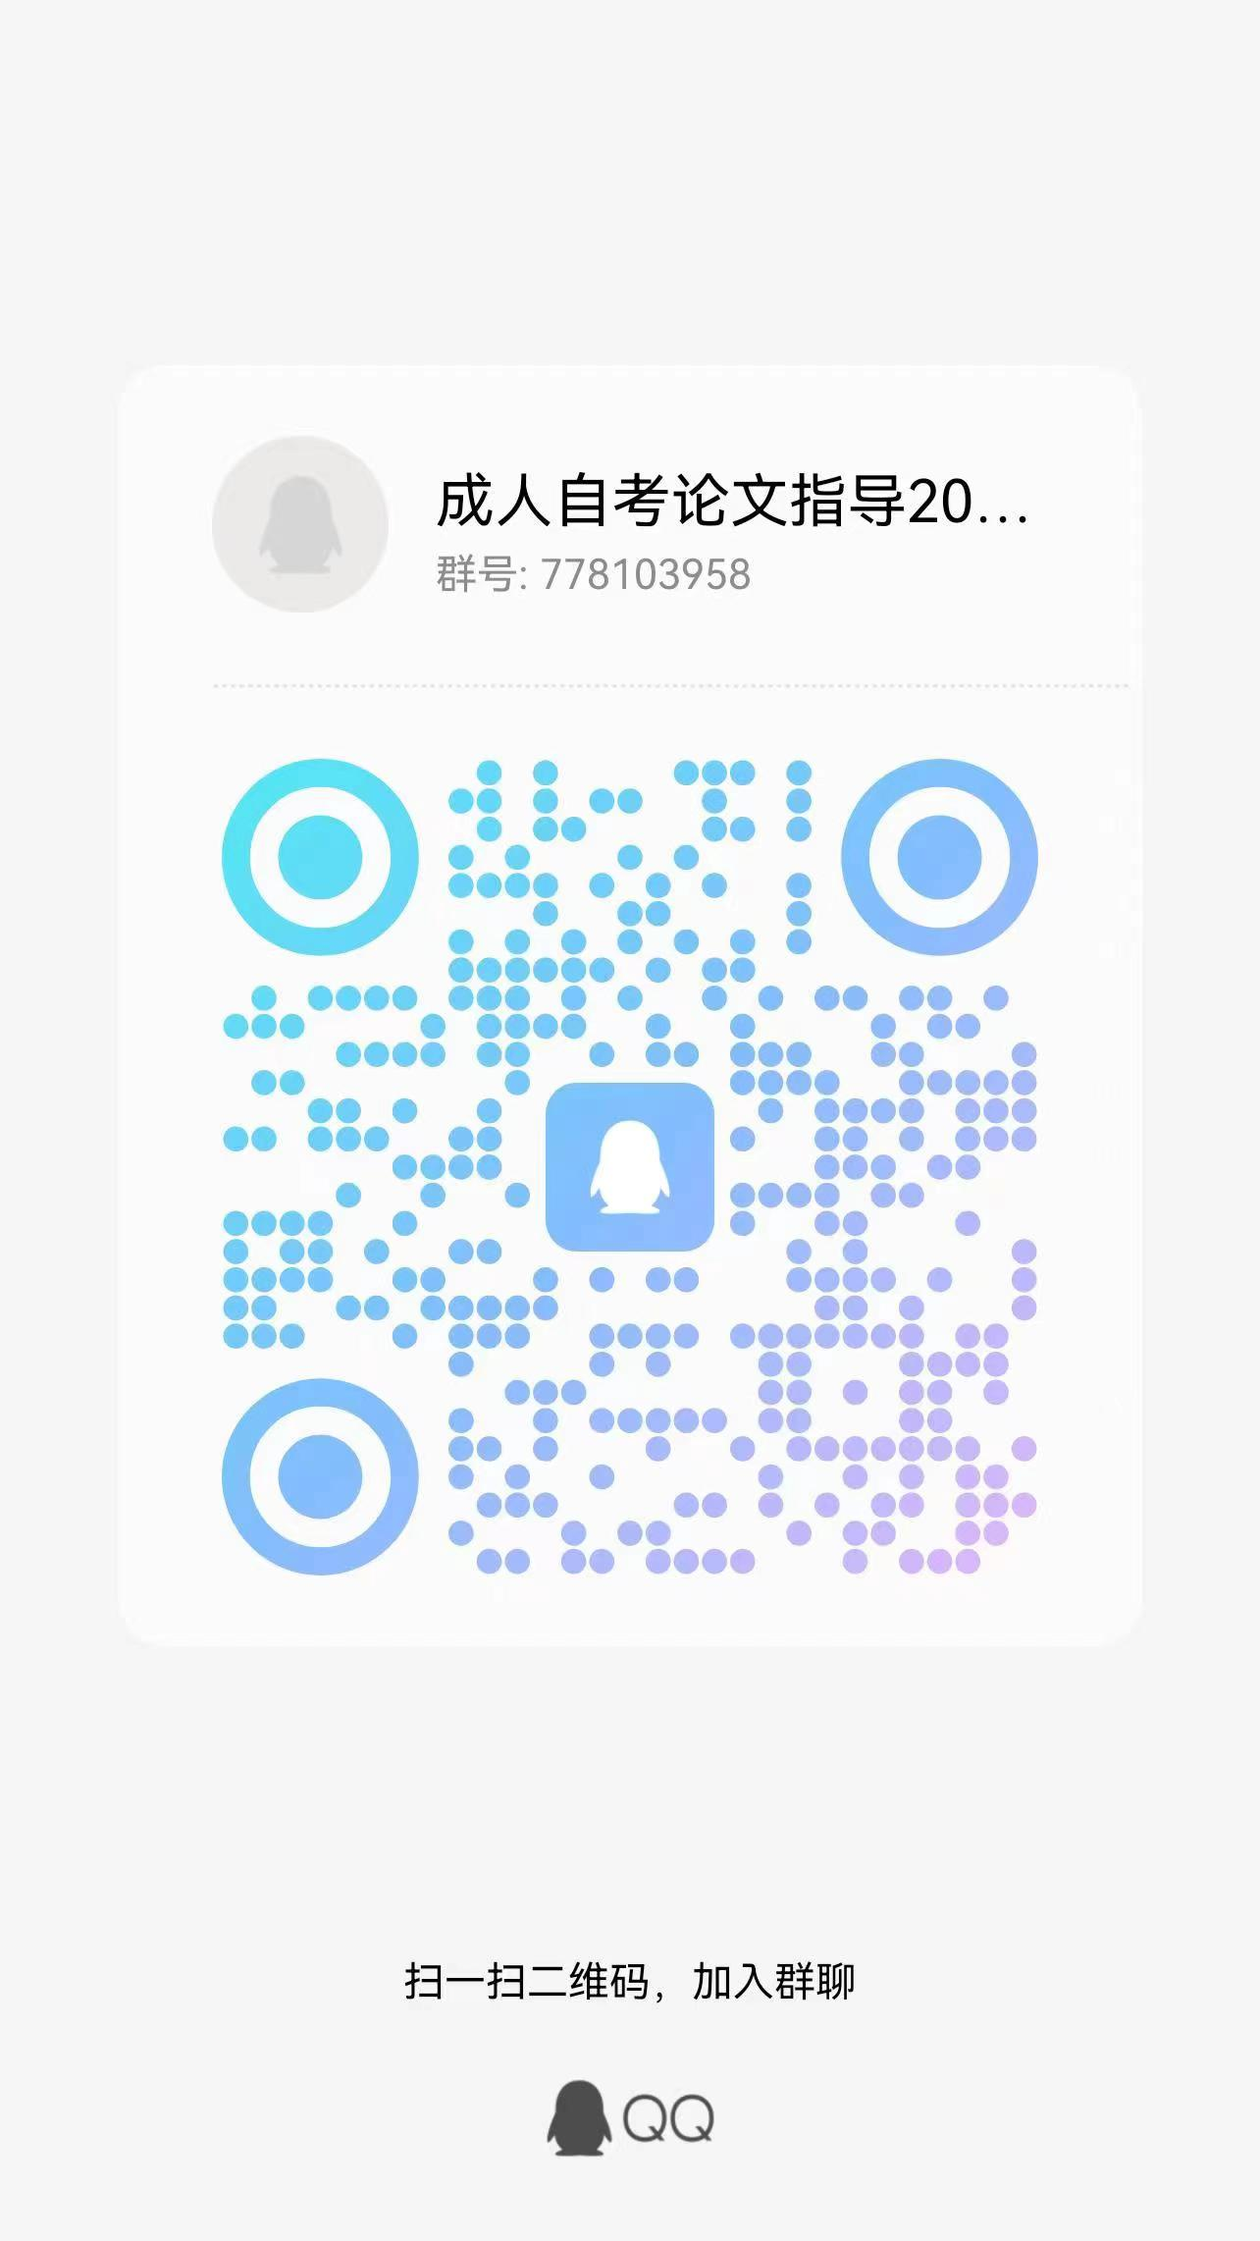
992 | 010122106082 | 21046 | 工商企业管理本科毕业论文(实) | 杨宗 | 杨爽
993 | 010123204313 | 21046 | 工商企业管理本科毕业论文(实) | 邢晓峰 | 杨爽
994 | 028318201734 | 21046 | 工商企业管理本科毕业论文(实) | 陈光远 | 杨爽
995 | 020116102281 | 21046 | 工商企业管理本科毕业论文(实) | 林晨霞 | 杨爽
996 | 020119210111 | 21046 | 工商企业管理本科毕业论文(实) | 徐博源 | 杨爽
997 | 022723107704 | 21046 | 工商企业管理本科毕业论文(实) | 卜兴华 | 杨爽
998 | 020123106437 | 21046 | 工商企业管理本科毕业论文(实) | 陆文皓 | 杨爽
999 | 020123107721 | 21046 | 工商企业管理本科毕业论文(实) | 俞嘉敏 | 杨爽
1000 | 020123107291 | 21046 | 工商企业管理本科毕业论文(实) | 李海江 | 杨爽
1001 | 020121209141 | 21046 | 工商企业管理本科毕业论文(实) | 李梦迪 | 杨爽
1002 | 018022113872 | 21046 | 工商企业管理本科毕业论文(实) | 朱一飞 | 杨爽
1003 | 022621110368 | 21046 | 工商企业管理本科毕业论文(实) | 李毅 | 杨爽
1004 | 022621206290 | 21046 | 工商企业管理本科毕业论文(实) | 戴晨昕 | 杨爽
1005 | 010118212716 | 21046 | 工商企业管理本科毕业论文(实) | 史词 | 杨爽
1006 | 020121107585 | 21046 | 工商企业管理本科毕业论文(实) | 宓嘉焕 | 杨爽
1007 | 022721208023 | 21046 | 工商企业管理本科毕业论文(实) | 周旋 | 杨爽
1008 | 022720209130 | 21046 | 工商企业管理本科毕业论文(实) | 邱也鲁 | 杨爽
1009 | 020123108011 | 21046 | 工商企业管理本科毕业论文(实) | 周贞艳 | 杨爽
1010 | 022722108201 | 21046 | 工商企业管理本科毕业论文(实) | 徐凯甬 | 杨爽
1011 | 020121206390 | 21046 | 工商企业管理本科毕业论文(实) | 梁婧婕 | 杨爽
1012 | 020121107976 | 21046 | 工商企业管理本科毕业论文(实) | 蔡丽 | 杨爽
1013 | 022719135410 | 21046 | 工商企业管理本科毕业论文(实) | 章杏君 | 杨爽
1014 | 022721206012 | 21046 | 工商企业管理本科毕业论文(实) | 史存 | 杨爽
1015 | 022721107350 | 21046 | 工商企业管理本科毕业论文(实) | 吴海湘 | 杨爽
1016 | 020121208204 | 21046 | 工商企业管理本科毕业论文(实) | 张芹芹 | 杨爽
1017 | 010122107069 | 21046 | 工商企业管理本科毕业论文(实) | 张蓉 | 杨爽
1018 | 028119136458 | 21046 | 工商企业管理本科毕业论文(实) | 商林权 | 杨爽
1019 | 028122201659 | 21046 | 工商企业管理本科毕业论文(实) | 魏添 | 杨爽
1020 | 020122202991 | 21046 | 工商企业管理本科毕业论文(实) | 宋杰 | 杨爽
1021 | 021121107745 | 21046 | 工商企业管理本科毕业论文(实) | 王志杰 | 江婷婷 | QQ群 验证信息: 姓名+身份证后六位、手机号 进群修改备注为真实姓名 | 
1022 | 021121206475 | 21046 | 工商企业管理本科毕业论文(实) | 王薇 | 江婷婷
1023 | 010122101122 | 21046 | 工商企业管理本科毕业论文(实) | 胡金超 | 江婷婷
1024 | 040120100566 | 21046 | 工商企业管理本科毕业论文(实) | 仝鹏 | 江婷婷
1025 | 048222200261 | 21046 | 工商企业管理本科毕业论文(实) | 王凯 | 江婷婷
1026 | 010122112850 | 21046 | 工商企业管理本科毕业论文(实) | 丁彬韬 | 江婷婷
1027 | 020118201982 | 21046 | 工商企业管理本科毕业论文(实) | 徐夏琳 | 江婷婷
1028 | 018422111038 | 21046 | 工商企业管理本科毕业论文(实) | 郑樱 | 江婷婷
1029 | 038121200727 | 21046 | 工商企业管理本科毕业论文(实) | 郑鸿章 | 江婷婷
1030 | 038122102179 | 21046 | 工商企业管理本科毕业论文(实) | 曹蓓蓓 | 江婷婷
1031 | 038121201417 | 21046 | 工商企业管理本科毕业论文(实) | 刘春梅 | 江婷婷
1032 | 038120200902 | 21046 | 工商企业管理本科毕业论文(实) | 伍亚伟 | 江婷婷
1033 | 102423206917 | 21046 | 工商企业管理本科毕业论文(实) | 高锦红 | 江婷婷
1034 | 069123200092 | 21046 | 工商企业管理本科毕业论文(实) | 夏煦萌 | 江婷婷
1035 | 060120200041 | 21046 | 工商企业管理本科毕业论文(实) | 陶旭楠 | 江婷婷
1036 | 022722202658 | 21046 | 工商企业管理本科毕业论文(实) | 毛宏欢 | 江婷婷
1037 | 068221200992 | 21046 | 工商企业管理本科毕业论文(实) | 曾贤达 | 江婷婷
1038 | 068221201286 | 21046 | 工商企业管理本科毕业论文(实) | 钟春江 | 江婷婷
1039 | 068222101116 | 21046 | 工商企业管理本科毕业论文(实) | 连淼钢 | 江婷婷
1040 | 068221201028 | 21046 | 工商企业管理本科毕业论文(实) | 王明刚 | 江婷婷
1041 | 068220100152 | 21046 | 工商企业管理本科毕业论文(实) | 张桂敏 | 江婷婷
1042 | 068220200120 | 21046 | 工商企业管理本科毕业论文(实) | 田文辉 | 江婷婷
1043 | 010122203295 | 21046 | 工商企业管理本科毕业论文(实) | 李沁瑶 | 江婷婷
1044 | 062421100306 | 21046 | 工商企业管理本科毕业论文(实) | 吴志锦 | 江婷婷
1045 | 062419100371 | 21046 | 工商企业管理本科毕业论文(实) | 蒋林娟 | 江婷婷
1046 | 068323100430 | 21046 | 工商企业管理本科毕业论文(实) | 孔婕媛 | 江婷婷
1047 | 010121105954 | 21046 | 工商企业管理本科毕业论文(实) | 曹佳依 | 江婷婷
1048 | 060121200891 | 21046 | 工商企业管理本科毕业论文(实) | 张逸雯 | 江婷婷
1049 | 010121104466 | 21046 | 工商企业管理本科毕业论文(实) | 冯琦芳 | 江婷婷
1050 | 060121100590 | 21046 | 工商企业管理本科毕业论文(实) | 王永新 | 江婷婷
1051 | 068223101288 | 21046 | 工商企业管理本科毕业论文(实) | 王成 | 曹丹 | QQ群 验证信息: 准考证号、身份证号 进群修改备注为真实姓名 | 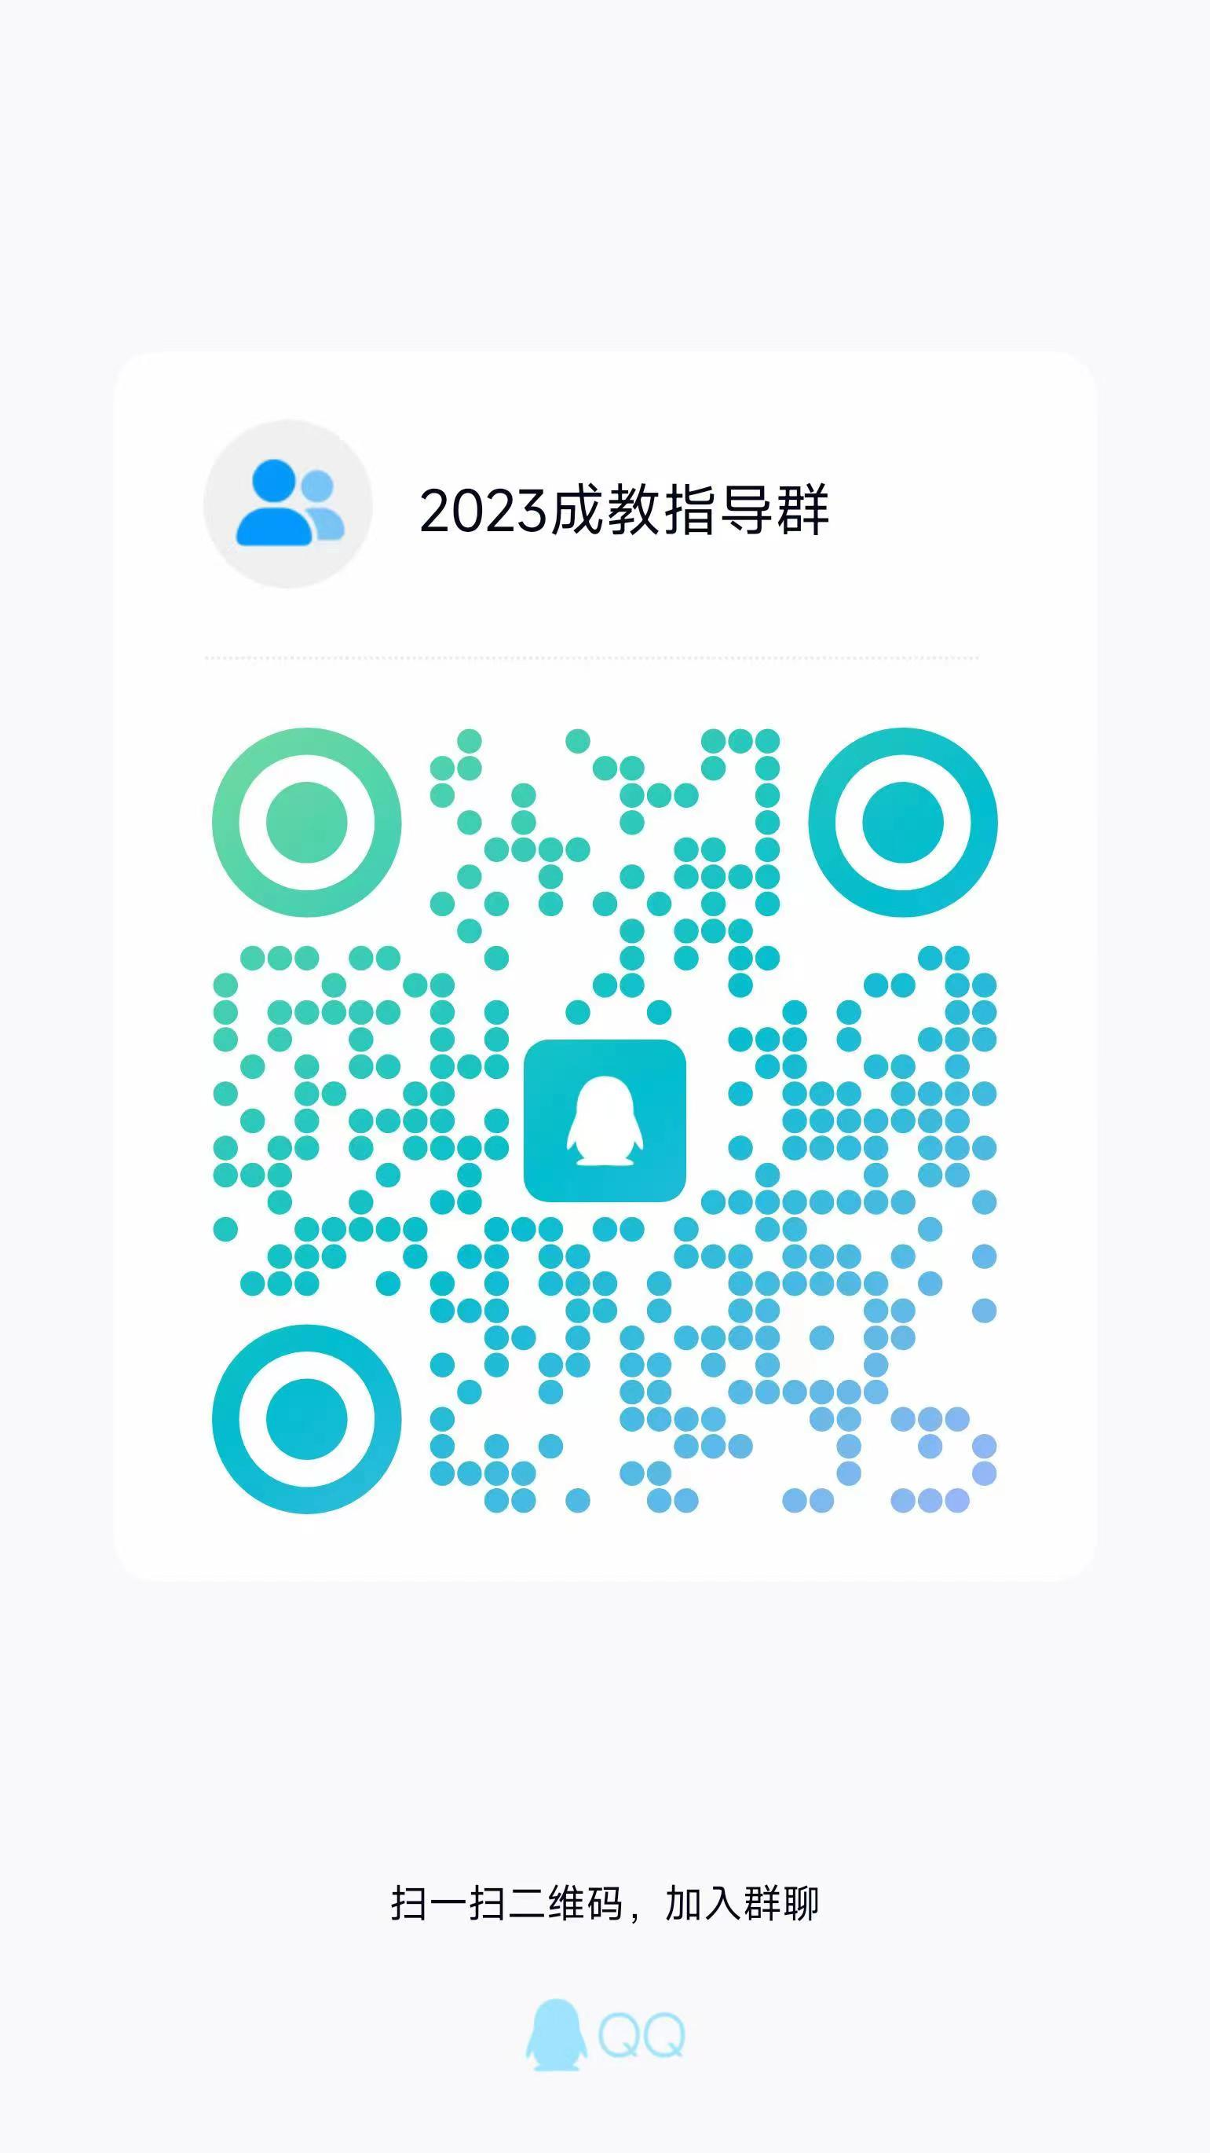
1052 | 010121207804 | 21046 | 工商企业管理本科毕业论文(实) | 朱晟婷 | 曹丹
1053 | 068321200943 | 21046 | 工商企业管理本科毕业论文(实) | 宋梦丹 | 曹丹
1054 | 252718200208 | 21046 | 工商企业管理本科毕业论文(实) | 陈东升 | 曹丹
1055 | 100218101547 | 21046 | 工商企业管理本科毕业论文(实) | 陈双 | 曹丹
1056 | 100320200044 | 21046 | 工商企业管理本科毕业论文(实) | 金璐佳 | 曹丹
1057 | 100321200532 | 21046 | 工商企业管理本科毕业论文(实) | 陈佳文 | 曹丹
1058 | 100323101763 | 21046 | 工商企业管理本科毕业论文(实) | 董贝丽 | 曹丹
1059 | 018423108901 | 21046 | 工商企业管理本科毕业论文(实) | 茅可怡 | 曹丹
1060 | 010122204429 | 21046 | 工商企业管理本科毕业论文(实) | 陈晨醒 | 曹丹
1061 | 100223100785 | 21046 | 工商企业管理本科毕业论文(实) | 毕梦宇 | 曹丹
1062 | 020122110838 | 21046 | 工商企业管理本科毕业论文(实) | 李俊良 | 曹丹
1063 | 100220101490 | 21046 | 工商企业管理本科毕业论文(实) | 徐双 | 曹丹
1064 | 100219200153 | 21046 | 工商企业管理本科毕业论文(实) | 王超慧 | 曹丹
1065 | 100221200676 | 21046 | 工商企业管理本科毕业论文(实) | 赵翠鲜 | 曹丹
1066 | 010122112824 | 21046 | 工商企业管理本科毕业论文(实) | 许家铭 | 曹丹
1067 | 100221200400 | 21046 | 工商企业管理本科毕业论文(实) | 沈静娴 | 曹丹
1068 | 100418204665 | 21046 | 工商企业管理本科毕业论文(实) | 徐君 | 曹丹
1069 | 102322202524 | 21046 | 工商企业管理本科毕业论文(实) | 许家圆 | 曹丹
1070 | 108120101799 | 21046 | 工商企业管理本科毕业论文(实) | 林盛佳 | 曹丹
1071 | 010122203251 | 21046 | 工商企业管理本科毕业论文(实) | 王阳阳 | 曹丹
1072 | 108120200922 | 21046 | 工商企业管理本科毕业论文(实) | 蔡小琴 | 曹丹
1073 | 108121200046 | 21046 | 工商企业管理本科毕业论文(实) | 郑青青 | 曹丹
1074 | 102120201097 | 21046 | 工商企业管理本科毕业论文(实) | 林苗苗 | 曹丹
1075 | 010122109619 | 21046 | 工商企业管理本科毕业论文(实) | 沈裕恺 | 曹丹
1076 | 038220200719 | 21046 | 工商企业管理本科毕业论文(实) | 万疆丽 | 张晓鹏 | QQ群 验证信息: 姓名+身份证后六位、手机号 进群修改备注为真实姓名 | 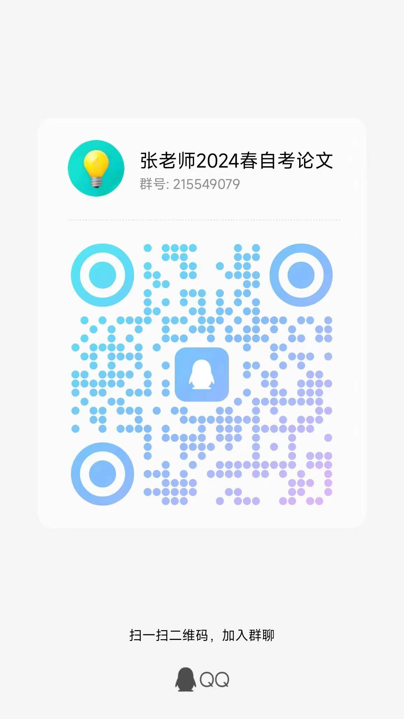
1077 | 038221201819 | 21046 | 工商企业管理本科毕业论文(实) | 王依娜 | 张晓鹏
1078 | 020123107131 | 21046 | 工商企业管理本科毕业论文(实) | 张强 | 张晓鹏
1079 | 030322104933 | 21046 | 工商企业管理本科毕业论文(实) | 钱程 | 张晓鹏
1080 | 030322104659 | 21046 | 工商企业管理本科毕业论文(实) | 王旭琴 | 张晓鹏
1081 | 030323102961 | 21046 | 工商企业管理本科毕业论文(实) | 郑增权 | 张晓鹏
1082 | 038222102757 | 21046 | 工商企业管理本科毕业论文(实) | 张钱坤 | 张晓鹏
1083 | 030222100446 | 21046 | 工商企业管理本科毕业论文(实) | 金丽丽 | 张晓鹏
1084 | 030222101169 | 21046 | 工商企业管理本科毕业论文(实) | 孙炯 | 张晓鹏
1085 | 030222200160 | 21046 | 工商企业管理本科毕业论文(实) | 潘厉 | 张晓鹏
1086 | 010121208591 | 21046 | 工商企业管理本科毕业论文(实) | 李依蔓 | 张晓鹏
1087 | 030422101506 | 21046 | 工商企业管理本科毕业论文(实) | 江诗文 | 张晓鹏
1088 | 038221201782 | 21046 | 工商企业管理本科毕业论文(实) | 牛莉莉 | 张晓鹏
1089 | 032620200009 | 21046 | 工商企业管理本科毕业论文(实) | 白植燎 | 张晓鹏
1090 | 018023113268 | 21046 | 工商企业管理本科毕业论文(实) | 王美智 | 张晓鹏
1091 | 038119101068 | 21046 | 工商企业管理本科毕业论文(实) | 郑锦亨 | 张晓鹏
1092 | 038121200252 | 21046 | 工商企业管理本科毕业论文(实) | 左永茂 | 张晓鹏
1093 | 038122102049 | 21046 | 工商企业管理本科毕业论文(实) | 何心知 | 张晓鹏
1094 | 038119200577 | 21046 | 工商企业管理本科毕业论文(实) | 甄静 | 张晓鹏
1095 | 038123102602 | 21046 | 工商企业管理本科毕业论文(实) | 蔡金雪 | 张晓鹏
1096 | 038122105517 | 21046 | 工商企业管理本科毕业论文(实) | 程长旺 | 张晓鹏
1097 | 038123102569 | 21046 | 工商企业管理本科毕业论文(实) | 林昕萌 | 张晓鹏
1098 | 038223200270 | 21046 | 工商企业管理本科毕业论文(实) | 郑晓丽 | 张晓鹏
1099 | 030222104587 | 21046 | 工商企业管理本科毕业论文(实) | 林超 | 张晓鹏
1100 | 072320200035 | 21046 | 工商企业管理本科毕业论文(实) | 潘成峰 | 张晓鹏
1101 | 018121103005 | 21046 | 工商企业管理本科毕业论文(实) | 张咪 | 姚力 | 电子邮箱 | 电子邮箱：recordyao@zjgsu.edu.cn
1102 | 102419103861 | 21046 | 工商企业管理本科毕业论文(实) | 蒋云龙 | 姚力
1103 | 010122106398 | 21046 | 工商企业管理本科毕业论文(实) | 王金怡 | 姚力
1104 | 102420101856 | 21046 | 工商企业管理本科毕业论文(实) | 姚春燕 | 姚力
1105 | 110122101782 | 21046 | 工商企业管理本科毕业论文(实) | 朱新新 | 姚力
1106 | 010122200986 | 21046 | 工商企业管理本科毕业论文(实) | 白杨 | 姚力
1107 | 110122200105 | 21046 | 工商企业管理本科毕业论文(实) | 黄安 | 姚力
1108 | 018123113763 | 21046 | 工商企业管理本科毕业论文(实) | 魏芳 | 姚力
1109 | 070123100908 | 21046 | 工商企业管理本科毕业论文(实) | 于幸 | 姚力
1110 | 028122201332 | 21046 | 工商企业管理本科毕业论文(实) | 徐云 | 姚力
1111 | 012223112726 | 21046 | 工商企业管理本科毕业论文(实) | 徐晨皓 | 姚力
1112 | 028120208475 | 21046 | 工商企业管理本科毕业论文(实) | 李林 | 姚力
1113 | 090323200116 | 21046 | 工商企业管理本科毕业论文(实) | 张敏 | 姚力
1114 | 092120200166 | 21046 | 工商企业管理本科毕业论文(实) | 孔令通 | 姚力
1115 | 078122100894 | 21046 | 工商企业管理本科毕业论文(实) | 张艳 | 姚力
1116 | 110121100084 | 21046 | 工商企业管理本科毕业论文(实) | 张春艳 | 姚力
1117 | 020123107456 | 21046 | 工商企业管理本科毕业论文(实) | 楼杨旦 | 姚力
1118 | 010121110103 | 21046 | 工商企业管理本科毕业论文(实) | 杨应诚 | 姚力
1119 | 020121109788 | 21046 | 工商企业管理本科毕业论文(实) | 王丹 | 姚力
1120 | 020122203648 | 21046 | 工商企业管理本科毕业论文(实) | 陈明昆 | 姚力
1121 | 022722203547 | 21046 | 工商企业管理本科毕业论文(实) | 周成业 | 姚力
1122 | 020122111704 | 21046 | 工商企业管理本科毕业论文(实) | 魏磊 | 姚力
1123 | 020122203528 | 21046 | 工商企业管理本科毕业论文(实) | 谭后丽 | 姚力
1124 | 048123201898 | 21046 | 工商企业管理本科毕业论文(实) | 孙栎琪 | 姚力
1125 | 028216200017 | 21046 | 工商企业管理本科毕业论文(实) | 高海芳 | 姚力
1126 | 010118216220 | 21046 | 工商企业管理本科毕业论文(实) | 王孟雅 | 达芳 | QQ群 验证信息: 姓名+身份证后六位、手机号 进群修改备注为真实姓名 | 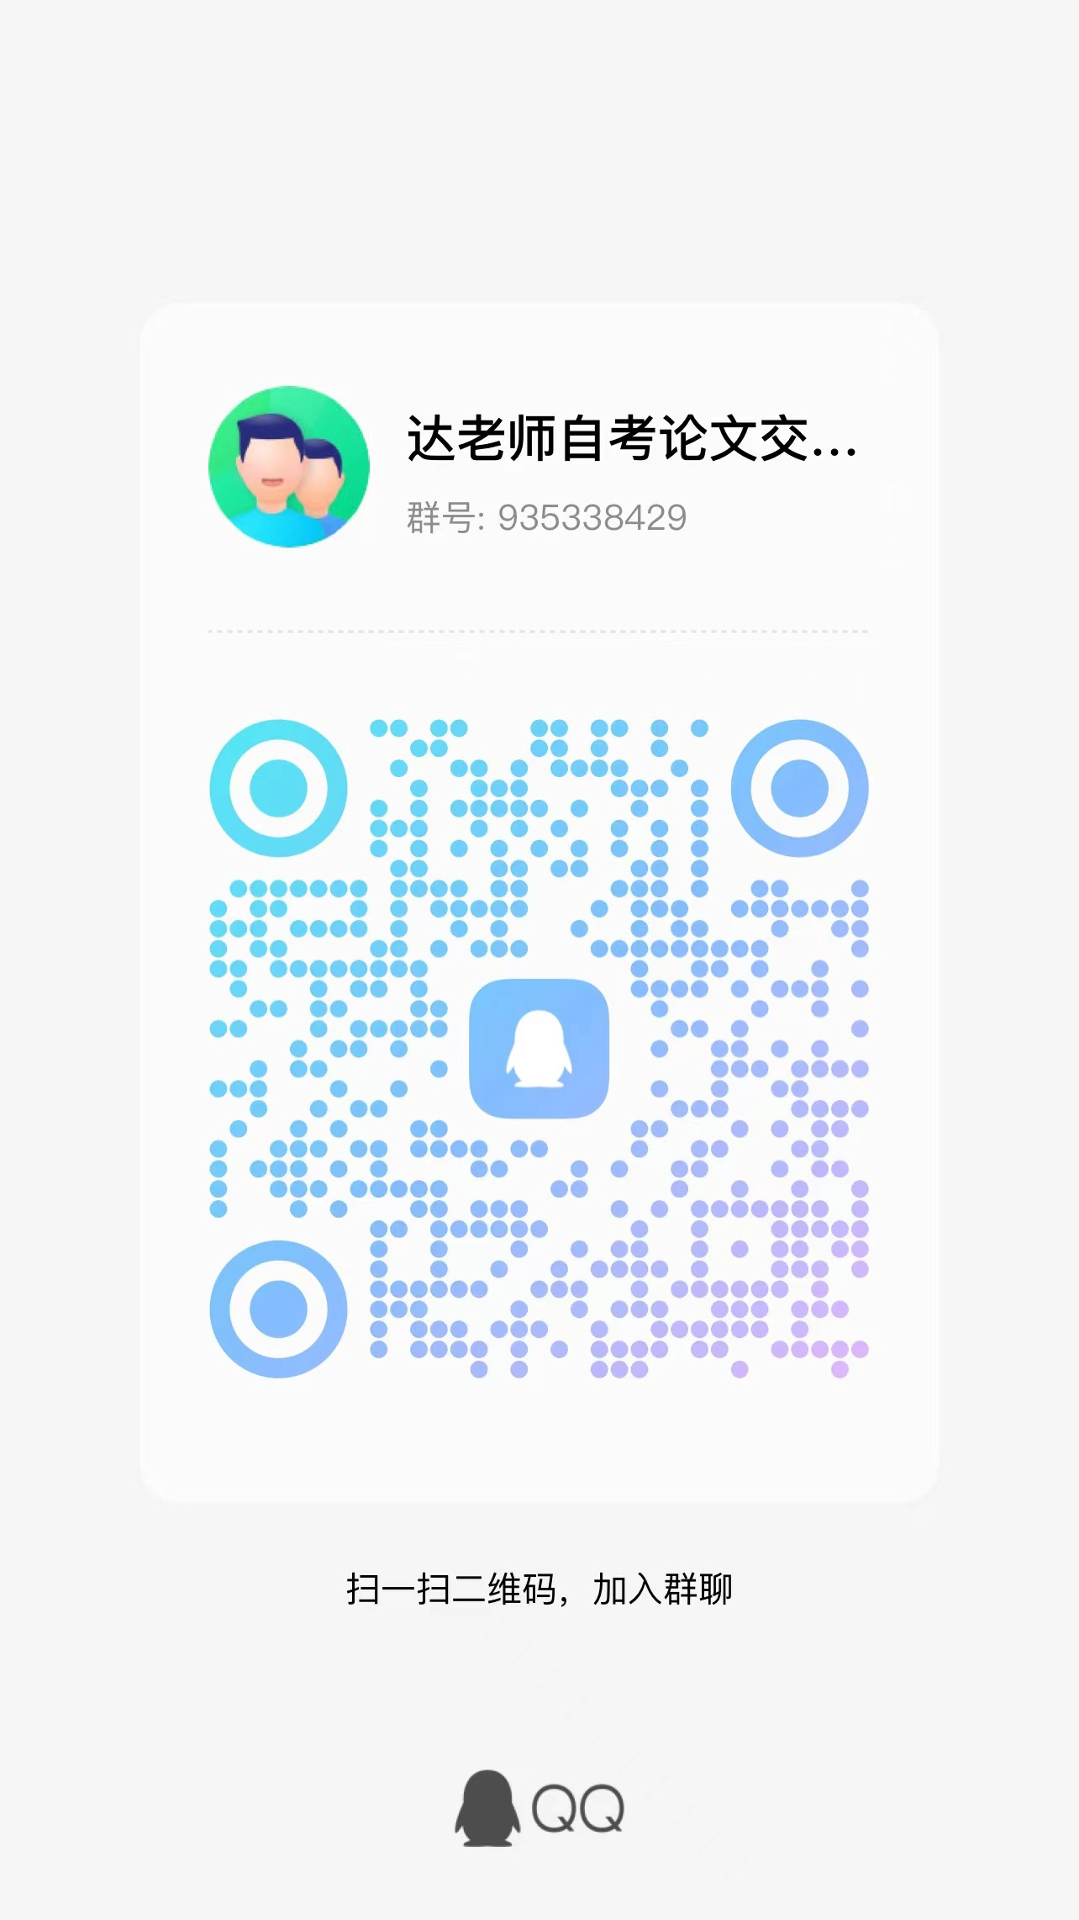
1127 | 100118200698 | 21046 | 工商企业管理本科毕业论文(实) | 杨子弘 | 达芳
1128 | 100118200672 | 21046 | 工商企业管理本科毕业论文(实) | 郭佳倩 | 达芳
1129 | 250222100001 | 21046 | 工商企业管理本科毕业论文(实) | 张成伊 | 达芳
1130 | 100220102533 | 21046 | 工商企业管理本科毕业论文(实) | 李瑾瑜 | 达芳
1131 | 010118213972 | 21046 | 工商企业管理本科毕业论文(实) | 王方红 | 达芳
1132 | 038222104445 | 21046 | 工商企业管理本科毕业论文(实) | 施孟清 | 达芳
1133 | 021118202571 | 21046 | 工商企业管理本科毕业论文(实) | 强娜娜 | 达芳
1134 | 022718100210 | 21046 | 工商企业管理本科毕业论文(实) | 林丹娜 | 达芳
1135 | 010114100168 | 21046 | 工商企业管理本科毕业论文(实) | 陈都凌 | 达芳
1136 | 019418210512 | 21046 | 工商企业管理本科毕业论文(实) | 张昊 | 达芳
1137 | 018122202938 | 21046 | 工商企业管理本科毕业论文(实) | 李莉 | 达芳
1138 | 010123106976 | 21046 | 工商企业管理本科毕业论文(实) | 邓云香 | 达芳
1139 | 020122112042 | 21046 | 工商企业管理本科毕业论文(实) | 刘亚强 | 达芳
1140 | 020123107100 | 21046 | 工商企业管理本科毕业论文(实) | 叶日明 | 达芳
1141 | 070122101815 | 21046 | 工商企业管理本科毕业论文(实) | 徐晓婷 | 达芳
1142 | 038222105446 | 21046 | 工商企业管理本科毕业论文(实) | 王超凡 | 达芳
1143 | 069122101287 | 21046 | 工商企业管理本科毕业论文(实) | 陈超 | 达芳
1144 | 028223107558 | 21046 | 工商企业管理本科毕业论文(实) | 付仪 | 达芳
1145 | 038222103559 | 21046 | 工商企业管理本科毕业论文(实) | 陈源洁 | 达芳
1146 | 038222103369 | 21046 | 工商企业管理本科毕业论文(实) | 张毅 | 达芳
1147 | 070102109004 | 21046 | 工商企业管理本科毕业论文(实) | 汪佳 | 达芳
1148 | 010120207832 | 21046 | 工商企业管理本科毕业论文(实) | 丁海燕 | 达芳
1149 | 032422103949 | 21046 | 工商企业管理本科毕业论文(实) | 金淑淑 | 达芳
1150 | 108122102318 | 21046 | 工商企业管理本科毕业论文(实) | 李彩云 | 达芳
1151 | 030322200739 | 21046 | 工商企业管理本科毕业论文(实) | 王亚浩 | 徐晶 | QQ群 验证信息: 姓名+身份证后六位、手机号 进群修改备注为真实姓名 | 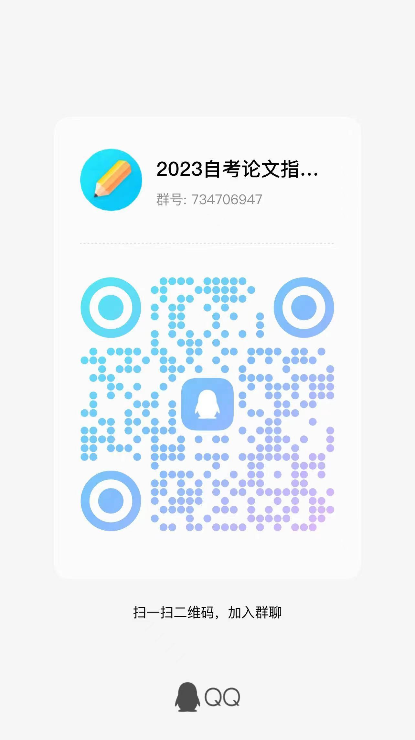
1152 | 070122102670 | 21046 | 工商企业管理本科毕业论文(实) | 孙彬 | 徐晶
1153 | 078103100474 | 21046 | 工商企业管理本科毕业论文(实) | 吴玉仙 | 徐晶
1154 | 022720113789 | 21046 | 工商企业管理本科毕业论文(实) | 张文静 | 徐晶
1155 | 022722200732 | 21046 | 工商企业管理本科毕业论文(实) | 杨婷 | 徐晶
1156 | 032420202439 | 21046 | 工商企业管理本科毕业论文(实) | 李鹏海 | 徐晶
1157 | 038222102546 | 21046 | 工商企业管理本科毕业论文(实) | 连莹莹 | 徐晶
1158 | 038220202237 | 21046 | 工商企业管理本科毕业论文(实) | 金炜昊 | 徐晶
1159 | 030223100191 | 21046 | 工商企业管理本科毕业论文(实) | 孙佩佩 | 徐晶
1160 | 020120209341 | 21046 | 工商企业管理本科毕业论文(实) | 顾婷 | 徐晶
1161 | 021121108497 | 21046 | 工商企业管理本科毕业论文(实) | 王涵菲 | 徐晶
1162 | 020121108151 | 21046 | 工商企业管理本科毕业论文(实) | 吴慧琴 | 徐晶
1163 | 038222104058 | 21046 | 工商企业管理本科毕业论文(实) | 陈林 | 徐晶
1164 | 028121207125 | 21046 | 工商企业管理本科毕业论文(实) | 王祥刚 | 徐晶
1165 | 022622110226 | 21046 | 工商企业管理本科毕业论文(实) | 冯梅英 | 徐晶
1166 | 100222102211 | 21046 | 工商企业管理本科毕业论文(实) | 李雨玲 | 徐晶
1167 | 022622110039 | 21046 | 工商企业管理本科毕业论文(实) | 曹会丽 | 徐晶
1168 | 100222102125 | 21046 | 工商企业管理本科毕业论文(实) | 项海芳 | 徐晶
1169 | 102322101772 | 21046 | 工商企业管理本科毕业论文(实) | 何海燕 | 徐晶
1170 | 030222105694 | 21046 | 工商企业管理本科毕业论文(实) | 王以勒 | 徐晶
1171 | 010123112219 | 21046 | 工商企业管理本科毕业论文(实) | 陈恒 | 徐晶
1172 | 020100206862 | 21046 | 工商企业管理本科毕业论文(实) | 张丽妮 | 徐晶
1173 | 038222102557 | 21046 | 工商企业管理本科毕业论文(实) | 王福明 | 徐晶
1174 | 010120206666 | 21046 | 工商企业管理本科毕业论文(实) | 王帅 | 徐晶
1175 | 038120202469 | 21046 | 工商企业管理本科毕业论文(实) | 张桂林 | 徐晶
1176 | 030222102154 | 21046 | 工商企业管理本科毕业论文(实) | 邱余莹 | 徐晶
1177 | 020623106433 | 21046 | 工商企业管理本科毕业论文(实) | 高伟明 | 徐晶
1178 | 020121208040 | 21046 | 工商企业管理本科毕业论文(实) | 李克秀 | 徐晶
1179 | 052222100628 | 21046 | 工商企业管理本科毕业论文(实) | 莫子炜 | 徐晶
1180 | 038222104744 | 21046 | 工商企业管理本科毕业论文(实) | 李江 | 徐晶
1181 | 100322101895 | 21046 | 工商企业管理本科毕业论文(实) | 刘志华 | 丛国栋 | 电子邮箱 | 电子邮箱：16336463@qq.com
1182 | 070122102546 | 21046 | 工商企业管理本科毕业论文(实) | 姜羽翔 | 丛国栋
1183 | 110122101767 | 21046 | 工商企业管理本科毕业论文(实) | 梁子琦 | 丛国栋
1184 | 100222101865 | 21046 | 工商企业管理本科毕业论文(实) | 王园园 | 丛国栋
1185 | 030422102604 | 21046 | 工商企业管理本科毕业论文(实) | 林煦浦 | 丛国栋
1186 | 038222103649 | 21046 | 工商企业管理本科毕业论文(实) | 孙飞龙 | 丛国栋
1187 | 070122101941 | 21046 | 工商企业管理本科毕业论文(实) | 姜小瑜 | 丛国栋
1188 | 038222103894 | 21046 | 工商企业管理本科毕业论文(实) | 胡海丹 | 丛国栋
1189 | 028122109193 | 21046 | 工商企业管理本科毕业论文(实) | 周锡炯 | 丛国栋
1190 | 030322201427 | 21046 | 工商企业管理本科毕业论文(实) | 李锦睿 | 丛国栋
1191 | 102123101926 | 21046 | 工商企业管理本科毕业论文(实) | 吴波 | 丛国栋
1192 | 010123112198 | 21046 | 工商企业管理本科毕业论文(实) | 汪震 | 丛国栋
1193 | 252623102971 | 21046 | 工商企业管理本科毕业论文(实) | 应利芬 | 丛国栋
1194 | 100323101890 | 21046 | 工商企业管理本科毕业论文(实) | 许东 | 丛国栋
1195 | 038223102722 | 21046 | 工商企业管理本科毕业论文(实) | 邵黎敏 | 丛国栋
1196 | 021123107453 | 21046 | 工商企业管理本科毕业论文(实) | 金佳雯 | 丛国栋
1197 | 030223102227 | 21046 | 工商企业管理本科毕业论文(实) | 胡勇 | 丛国栋
1198 | 010122111714 | 21046 | 工商企业管理本科毕业论文(实) | 曹吉武 | 丛国栋
1199 | 020120114246 | 21046 | 工商企业管理本科毕业论文(实) | 李雯 | 丛国栋
1200 | 038120202431 | 21046 | 工商企业管理本科毕业论文(实) | 张程程 | 丛国栋
1201 | 018122113814 | 21046 | 工商企业管理本科毕业论文(实) | 罗雪英 | 蒋樟生 | QQ群 验证信息: 身份证后六位+指导老师姓名 进群修改备注为真实姓名 | 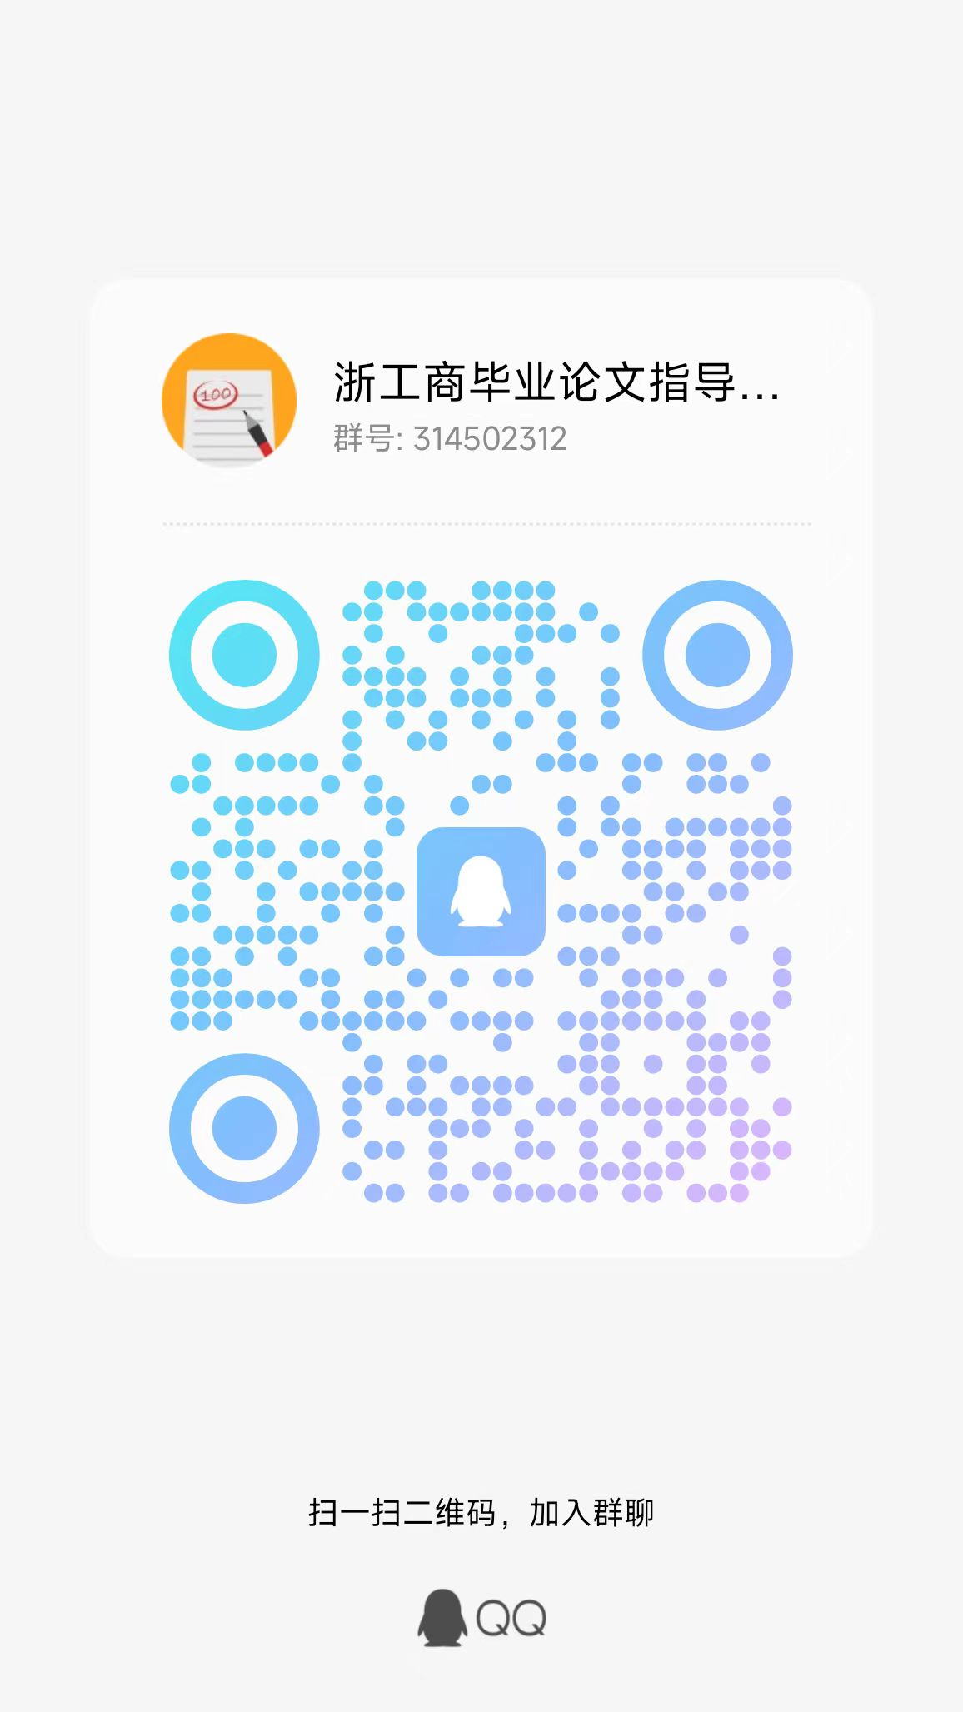
1202 | 048305200106 | 21046 | 工商企业管理本科毕业论文(实) | 王玉凤 | 蒋樟生
1203 | 108123203016 | 21046 | 工商企业管理本科毕业论文(实) | 朱轩挺 | 蒋樟生
1204 | 010121101195 | 21046 | 工商企业管理本科毕业论文(实) | 叶妙西 | 蒋樟生
1205 | 100223101150 | 21046 | 工商企业管理本科毕业论文(实) | 王鑫 | 蒋樟生
1206 | 038222100825 | 21046 | 工商企业管理本科毕业论文(实) | 常小君 | 蒋樟生
1207 | 032721201196 | 21046 | 工商企业管理本科毕业论文(实) | 方飞凡 | 蒋樟生
1208 | 032723201245 | 21046 | 工商企业管理本科毕业论文(实) | 陈庆 | 蒋樟生
1209 | 030322101319 | 21046 | 工商企业管理本科毕业论文(实) | 唐小泳 | 蒋樟生
1210 | 040122200017 | 21046 | 工商企业管理本科毕业论文(实) | 庄明衡 | 蒋樟生
1211 | 028322109014 | 21046 | 工商企业管理本科毕业论文(实) | 杜爱军 | 王雅娟 | 钉钉群 验证信息: 姓名+身份证后六位、手机号 进群修改备注为真实姓名 | 
1212 | 010123112180 | 21046 | 工商企业管理本科毕业论文(实) | 陈志焓 | 王雅娟
1213 | 038123102783 | 21046 | 工商企业管理本科毕业论文(实) | 唐庆明 | 王雅娟
1214 | 020122203091 | 21046 | 工商企业管理本科毕业论文(实) | 项思升 | 王雅娟
1215 | 010121111800 | 21046 | 工商企业管理本科毕业论文(实) | 丰有婷 | 王雅娟
1216 | 020121208230 | 21046 | 工商企业管理本科毕业论文(实) | 郑丽莉 | 王雅娟
1217 | 020121208238 | 21046 | 工商企业管理本科毕业论文(实) | 陈超锋 | 王雅娟
1218 | 020122110834 | 21046 | 工商企业管理本科毕业论文(实) | 潘莹莹 | 王雅娟
1219 | 020122110576 | 21046 | 工商企业管理本科毕业论文(实) | 黄万成 | 王雅娟
1220 | 020122201387 | 21046 | 工商企业管理本科毕业论文(实) | 梁亚洲 | 王雅娟
1221 | 020122201373 | 21046 | 工商企业管理本科毕业论文(实) | 胡燕敏 | 王雅娟
1222 | 020121111471 | 21046 | 工商企业管理本科毕业论文(实) | 赵毅恒 | 王雅娟
1223 | 020121110787 | 21046 | 工商企业管理本科毕业论文(实) | 何祥勇 | 王雅娟
1224 | 020121110923 | 21046 | 工商企业管理本科毕业论文(实) | 金海鸥 | 王雅娟
1225 | 020121110966 | 21046 | 工商企业管理本科毕业论文(实) | 王孔华 | 肖瑶 | QQ群 验证信息: 姓名+身份证后六位、手机号 进群修改备注为真实姓名 | 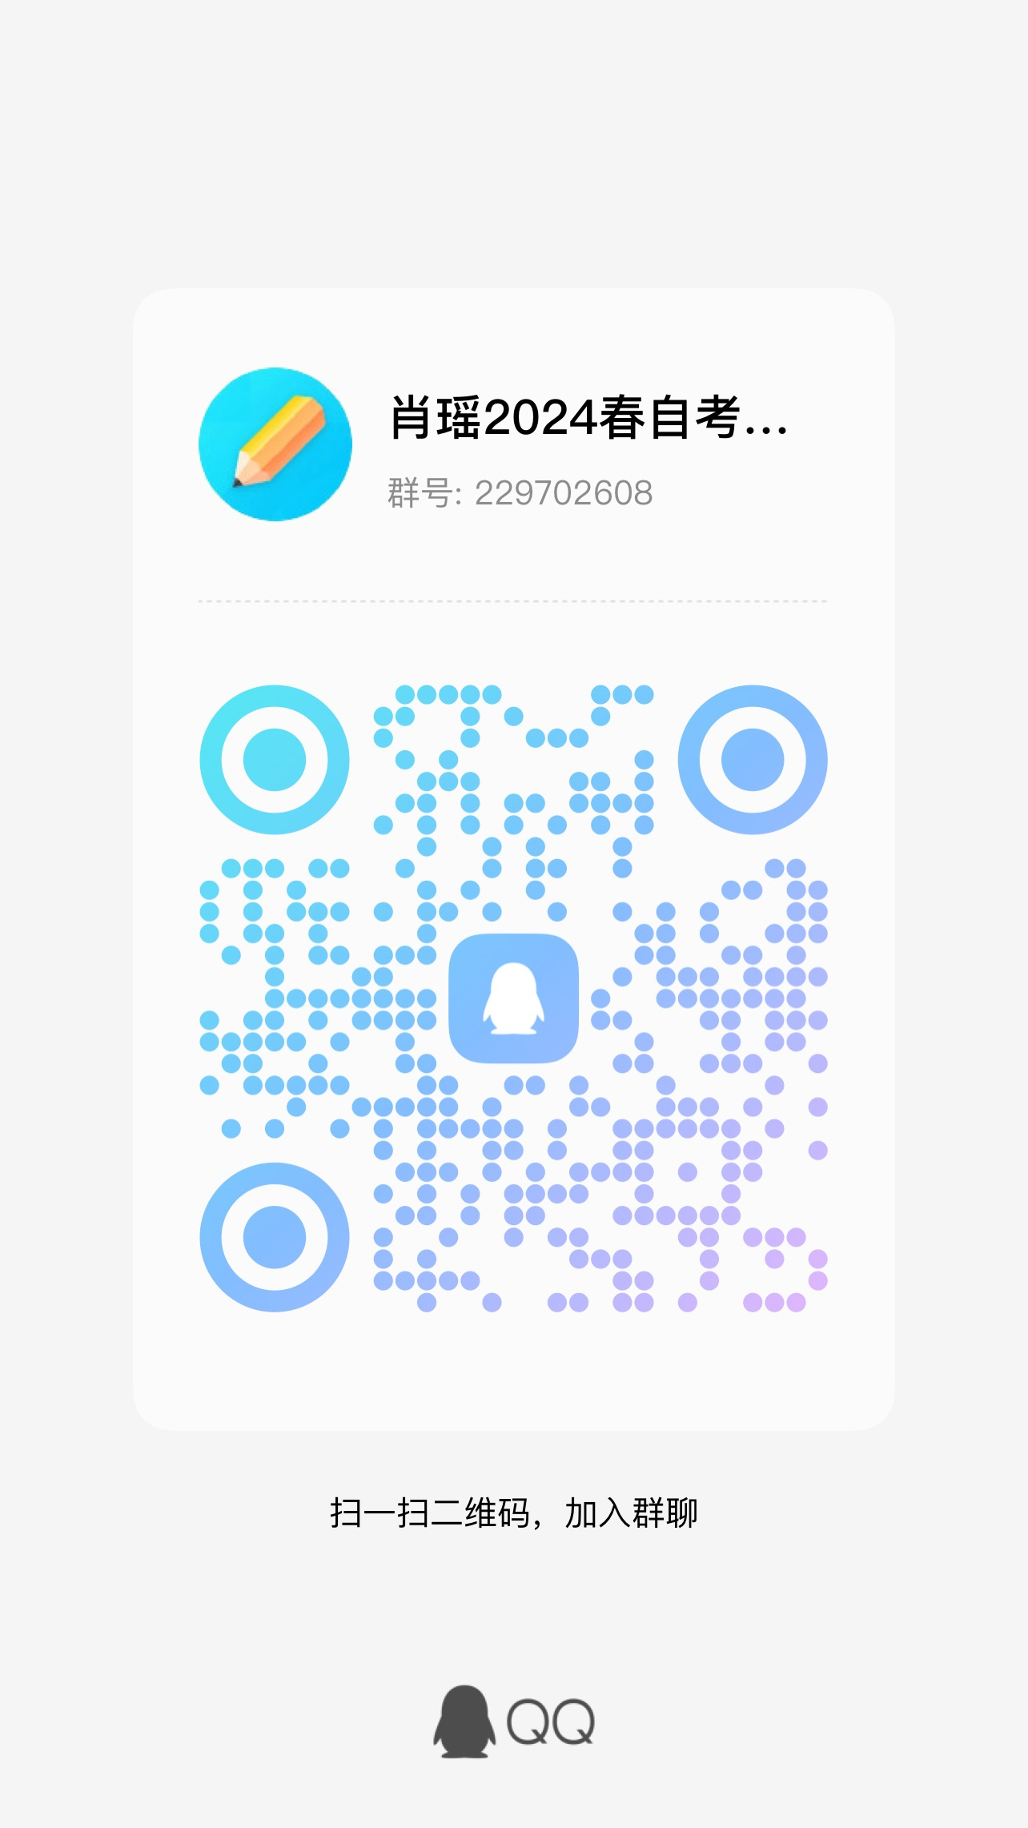 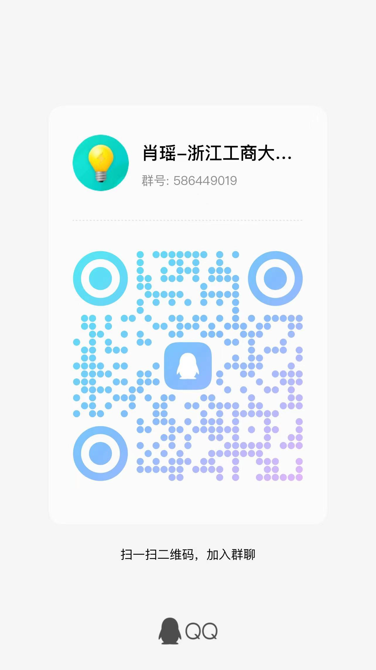
1226 | 020122110642 | 21046 | 工商企业管理本科毕业论文(实) | 金勇 | 肖瑶
1227 | 020122110723 | 21046 | 工商企业管理本科毕业论文(实) | 李文翰 | 肖瑶
1228 | 020122110728 | 21046 | 工商企业管理本科毕业论文(实) | 李心妍 | 肖瑶
1229 | 020122201280 | 21046 | 工商企业管理本科毕业论文(实) | 张江华 | 肖瑶
1230 | 020122201375 | 21046 | 工商企业管理本科毕业论文(实) | 金辉 | 肖瑶
1231 | 018523208465 | 21046 | 工商企业管理本科毕业论文(实) | 黄娟 | 肖瑶
1232 | 018523208476 | 21046 | 工商企业管理本科毕业论文(实) | 李静丽 | 肖瑶
1233 | 018523208443 | 21046 | 工商企业管理本科毕业论文(实) | 王要利 | 肖瑶
1234 | 010122112363 | 21046 | 工商企业管理本科毕业论文(实) | 董自辉 | 肖瑶
1235 | 010122106999 | 21046 | 工商企业管理本科毕业论文(实) | 崔巧花 | 肖瑶
1236 | 010122107016 | 21046 | 工商企业管理本科毕业论文(实) | 李发旺 | 肖瑶
1237 | 010122107054 | 21046 | 工商企业管理本科毕业论文(实) | 胡亚飞 | 肖瑶
1238 | 018523208426 | 21046 | 工商企业管理本科毕业论文(实) | 张敏 | 肖瑶

